Trợ lý AI (Chatbot)
Project Name | XÂY DỰNG HỆ THỐNG QUẢN LÝ VÀ ĐẶT BÀN CAFEBOOK TÍCH HỢP CHATBOT AI HỖ TRỢ TƯ VẤN
Module Code | Chatbot AI tư vấn (Web)
 | Hoàn thành | Lỗi | Chưa kiểm tra | Bị chăn | Tổng số trường hợp thử nghiệm
Round 1 | 6 | 3 | 0 | 0 | 9
Round 2 | 9 | 0 | 0 | 0 | 9
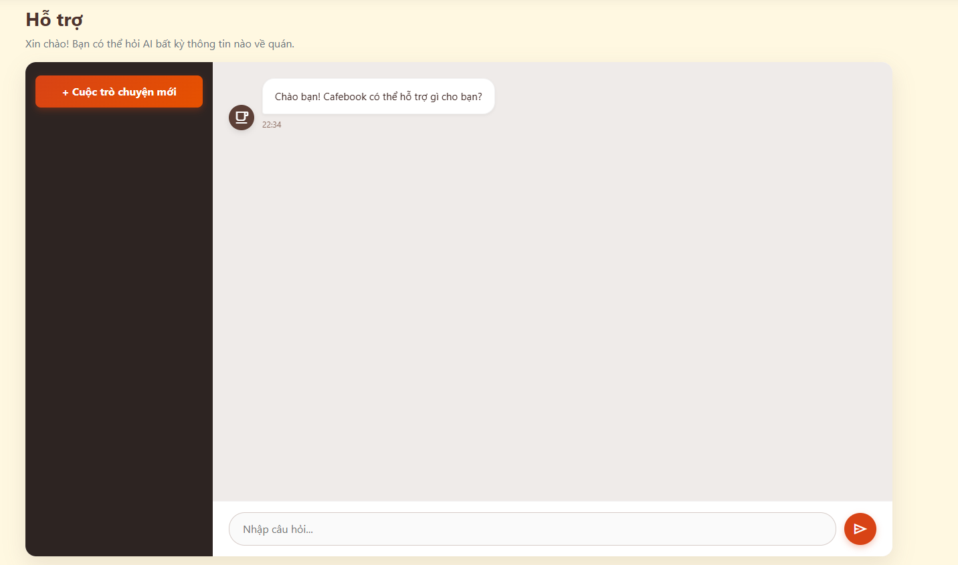
Test Case ID | Mô tả | Hành động | Điều kiện tiên quyết | Kết quả mong đợi | Kết quả thực tế | Kết quả |  |  | Kết quả |  |  | Chú thích
 |  |  |  |  |  | Vòng 1 |  |  | Vòng 2
 |  |  |  |  |  | Trạng thái | Ngày kiểm tra | Người kiểm tra | Trạng thái | Ngày kiểm tra | Người kiểm tra
GUI SHOW Chatbot AI tư vấn (Web)
GUI-CB01 | [+ Cuộc trò chuyện mới] Button |  |  | - Nút nổi bật màu cam nằm ở góc trên thanh menu trái. - Trạng thái: Enable | - Nút nổi bật màu cam nằm ở góc trên thanh menu trái. - Trạng thái: Enable | Passed | 2026-04-25 | Uyên | Passed | 2026-04-25 | Hưng
GUI-CB02 | [Khung tin nhắn mặc định] Panel |  |  | - Hiển thị bong bóng chat màu trắng của AI kèm lời chào, avatar và thời gian. - Trạng thái: Read-only | - Hiển thị bong bóng chat màu trắng của AI kèm lời chào, avatar và thời gian. - Trạng thái: Read-only | Passed | 2026-04-25 | Uyên | Passed | 2026-04-25 | Hưng
GUI-CB03 | [Nhập câu hỏi...] Textbox |  |  | - Khung nhập liệu dài phía dưới cùng, có chữ mờ gợi ý. - Trạng thái: Enable | - Khung nhập liệu dài phía dưới cùng, có chữ mờ gợi ý. - Trạng thái: Enable | Passed | 2026-04-25 | Uyên | Passed | 2026-04-25 | Hưng
GUI-CB04 | [Gửi tin nhắn] Button |  |  | - Nút hình tròn màu cam, có icon máy bay giấy. - Trạng thái: Enable | - Nút hình tròn màu cam, có icon máy bay giấy. - Trạng thái: Enable | Passed | 2026-04-25 | Uyên | Passed | 2026-04-25 | Hưng

FUNCTION_SHOW Chatbot AI tư vấn (Web)
FUNC-CB01 | Tạo luồng chat mới | 1. Bấm nút "+ Cuộc trò chuyện mới" | Truy cập vào hệ thống | Khung chat được làm mới hoàn toàn. Khôi phục lại tin nhắn chào mừng mặc định của bot | Khung chat được làm mới hoàn toàn. Khôi phục lại tin nhắn chào mừng mặc định của bot | Passed | 2026-04-25 | Uyên | Passed | 2026-04-25 | Hưng
FUNC-CB02 | Gửi tin nhắn hợp lệ | 1. Gõ câu hỏi vào ô textbox. 2. Nhấn Enter HOẶC bấm nút Gửi | Truy cập vào hệ thống | Tin nhắn hiển thị thành bong bóng nằm góc bên phải. Ô nhập liệu tự động xóa trống | Tin nhắn hiển thị thành bong bóng nằm góc bên phải. Ô nhập liệu tự động xóa trống | Failed | 2026-04-25 | Uyên | Passed | 2026-04-25 | Hưng
FUNC-CB03 | Bỏ trống tin nhắn | 1. Để trống ô nhập liệu. 2. Bấm nút Gửi | Truy cập vào hệ thống | Nút gửi bị vô hiệu hóa HOẶC hệ thống chặn không cho hiển thị tin nhắn rỗng | Nút gửi bị vô hiệu hóa HOẶC hệ thống chặn không cho hiển thị tin nhắn rỗng | Passed | 2026-04-25 | Uyên | Passed | 2026-04-25 | Hưng
FUNC-CB04 | AI phản hồi tin nhắn | 1. Gửi thành công một câu hỏi về quán | Truy cập vào hệ thống | Sau vài giây, AI tự động hiển thị câu trả lời phù hợp dưới dạng bong bóng chat bên trái | Sau vài giây, AI tự động hiển thị câu trả lời phù hợp dưới dạng bong bóng chat bên trái | Failed | 2026-04-25 | Uyên | Passed | 2026-04-25 | Hưng
FUNC-CB05 | Lưu lịch sử chat | 1. Tải lại (Reload) trang web | Truy cập vào hệ thống | Đoạn hội thoại cũ vẫn được giữ nguyên, không bị mất đi | Đoạn hội thoại cũ vẫn được giữ nguyên, không bị mất đi | Failed | 2026-04-25 | Uyên | Passed | 2026-04-25 | Hưng

Hỗ trợ trực tiếp (Web)
Project Name | XÂY DỰNG HỆ THỐNG QUẢN LÝ VÀ ĐẶT BÀN CAFEBOOK TÍCH HỢP CHATBOT AI HỖ TRỢ TƯ VẤN
Module Code | Hỗ trợ trực tiếp (Web)
 | Hoàn thành | Lỗi | Chưa kiểm tra | Bị chăn | Tổng số trường hợp thử nghiệm
Round 1 | 12 | 2 | 0 | 0 | 14
Round 2 | 14 | 0 | 0 | 0 | 14
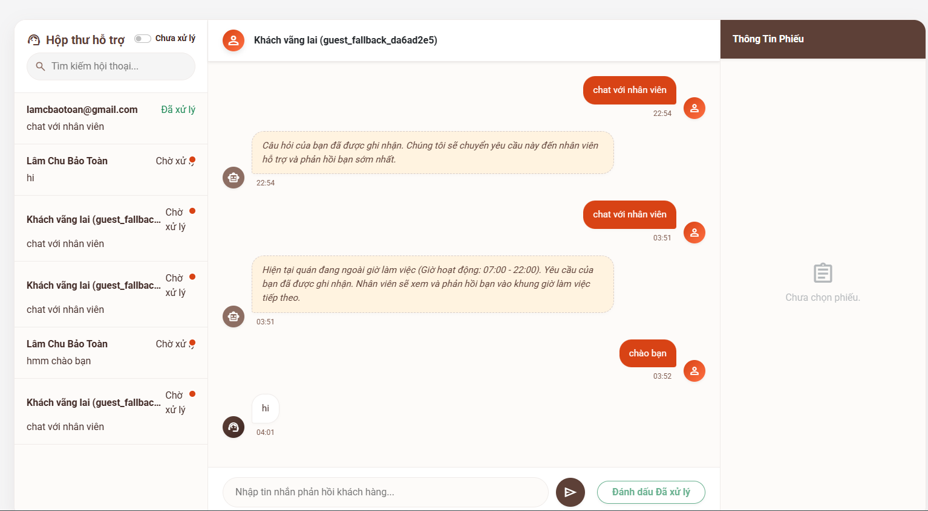
Test Case ID | Mô tả | Hành động | Điều kiện tiên quyết | Kết quả mong đợi | Kết quả thực tế | Kết quả |  |  | Kết quả |  |  | Chú thích
 |  |  |  |  |  | Vòng 1 |  |  | Vòng 2
 |  |  |  |  |  | Trạng thái | Ngày kiểm tra | Người kiểm tra | Trạng thái | Ngày kiểm tra | Người kiểm tra
GUI SHOW Hỗ trợ trực tiếp (Web)
GUI-HT01 | [Hộp thư hỗ trợ] Panel trái |  |  | - Hiển thị danh sách các đoạn chat, có tên khách hàng, nội dung tóm tắt và trạng thái. - Trạng thái: Enable | - Hiển thị danh sách các đoạn chat, có tên khách hàng, nội dung tóm tắt và trạng thái. - Trạng thái: Enable | Passed | 2026-04-26 | Uyên | Passed | 2026-04-26 | Uyên
GUI-HT02 | [Chưa xử lý] Toggle |  |  | - Nút gạt bật/tắt nằm góc trên bên trái. - Trạng thái: Enable | - Nút gạt bật/tắt nằm góc trên bên trái. - Trạng thái: Enable | Passed | 2026-04-26 | Uyên | Passed | 2026-04-26 | Uyên
GUI-HT03 | [Tìm kiếm hội thoại] Textbox |  |  | - Ô nhập liệu có icon kính lúp. - Trạng thái: Enable | - Ô nhập liệu có icon kính lúp. - Trạng thái: Enable | Passed | 2026-04-26 | Uyên | Passed | 2026-04-26 | Uyên
GUI-HT04 | [Khung Chat] Panel giữa |  |  | - Hiển thị lịch sử chat. Bong bóng chat của khách (màu cam), của AI (icon robot), của NV (icon tai nghe). - Trạng thái: Read-only | - Hiển thị lịch sử chat. Bong bóng chat của khách (màu cam), của AI (icon robot), của NV (icon tai nghe). - Trạng thái: Read-only | Passed | 2026-04-26 | Uyên | Passed | 2026-04-26 | Uyên
GUI-HT05 | [Nhập tin nhắn...] Textbox |  |  | - Khung nhập liệu nằm dưới cùng khung chat. - Trạng thái: Enable | - Khung nhập liệu nằm dưới cùng khung chat. - Trạng thái: Enable | Passed | 2026-04-26 | Uyên | Passed | 2026-04-26 | Uyên
GUI-HT06 | [Gửi] Button |  |  | - Nút tròn nền nâu, có icon máy bay giấy. - Trạng thái: Enable | - Nút tròn nền nâu, có icon máy bay giấy. - Trạng thái: Enable | Passed | 2026-04-26 | Uyên | Passed | 2026-04-26 | Uyên
GUI-HT07 | [Đánh dấu Đã xử lý] Button |  |  | - Nút nền trắng, chữ xanh lá bo góc. - Trạng thái: Enable | - Nút nền trắng, chữ xanh lá bo góc. - Trạng thái: Enable | Passed | 2026-04-26 | Uyên | Passed | 2026-04-26 | Uyên
GUI-HT08 | [Thông Tin Phiếu] Panel phải |  |  | - Cột bên phải ngoài cùng. Hiện thông báo "Chưa chọn phiếu" nếu chưa click vào chat nào. - Trạng thái: Enable | - Cột bên phải ngoài cùng. Hiện thông báo "Chưa chọn phiếu" nếu chưa click vào chat nào. - Trạng thái: Enable | Passed | 2026-04-26 | Uyên | Passed | 2026-04-26 | Uyên

FUNCTION_SHOW Hỗ trợ trực tiếp (Web)
FUNC-HT01 | Lọc hội thoại chưa xử lý | 1. Bật nút gạt "Chưa xử lý" | Đăng nhập thành công vào hệ thống với tư cách là Nhân viên | Danh sách bên trái chỉ hiển thị các chat có trạng thái "Chờ xử lý" (chấm đỏ) | Danh sách bên trái chỉ hiển thị các chat có trạng thái "Chờ xử lý" (chấm đỏ) | Passed | 2026-04-26 | Uyên | Passed | 2026-04-26 | Uyên
FUNC-HT02 | Tìm kiếm khách hàng | 1. Gõ tên hoặc email vào ô tìm kiếm | Đăng nhập thành công vào hệ thống với tư cách là Nhân viên | Danh sách tự động lọc ra các đoạn chat khớp với từ khóa vừa nhập | Danh sách tự động lọc ra các đoạn chat khớp với từ khóa vừa nhập | Failed | 2026-04-26 | Uyên | Passed | 2026-04-26 | Uyên
FUNC-HT03 | Chọn xem hội thoại | 1. Click vào một hộp chat ở cột bên trái | Đăng nhập thành công vào hệ thống với tư cách là Nhân viên | Khung giữa tải toàn bộ tin nhắn. Cột bên phải tải thông tin chi tiết của phiếu hỗ trợ đó | Khung giữa tải toàn bộ tin nhắn. Cột bên phải tải thông tin chi tiết của phiếu hỗ trợ đó | Passed | 2026-04-26 | Uyên | Passed | 2026-04-26 | Uyên
FUNC-HT04 | Nhân viên phản hồi chat | 1. Nhập chữ vào ô tin nhắn. 2. Bấm nút Gửi | Đăng nhập thành công vào hệ thống với tư cách là Nhân viên | Tin nhắn hiện lên khung chat với icon tai nghe (nhân viên). Khách hàng nhận được tin nhắn | Tin nhắn hiện lên khung chat với icon tai nghe (nhân viên). Khách hàng nhận được tin nhắn | Passed | 2026-04-26 | Uyên | Passed | 2026-04-26 | Uyên
FUNC-HT05 | Đổi trạng thái xử lý | 1. Bấm nút "Đánh dấu Đã xử lý" | Đăng nhập thành công vào hệ thống với tư cách là Nhân viên | Trạng thái ở cột trái đổi sang màu xanh "Đã xử lý". Hội thoại biến mất nếu đang bật lọc "Chưa xử lý" | Trạng thái ở cột trái đổi sang màu xanh "Đã xử lý". Hội thoại biến mất nếu đang bật lọc "Chưa xử lý" | Failed | 2026-04-26 | Uyên | Passed | 2026-04-26 | Uyên
FUNC-HT06 | Tự động báo ngoài giờ | 1. Khách nhắn "chat với nhân viên" ngoài khung giờ 07:00-22:00 | Đăng nhập thành công vào hệ thống với tư cách là Nhân viên | Hệ thống tự động đẩy tin nhắn báo ngoài giờ làm việc vào khung chat (như trong hình) | Hệ thống tự động đẩy tin nhắn báo ngoài giờ làm việc vào khung chat (như trong hình) | Passed | 2026-04-26 | Uyên | Passed | 2026-04-26 | Uyên

Quản lý nhân viên
Project Name | XÂY DỰNG HỆ THỐNG QUẢN LÝ VÀ ĐẶT BÀN CAFEBOOK TÍCH HỢP CHATBOT AI HỖ TRỢ TƯ VẤN
Module Code | Quản lý nhân viên
 | Hoàn thành | Lỗi | Chưa kiểm tra | Bị chăn | Tổng số trường hợp thử nghiệm
Round 1 | 23 | 2 | 0 | 0 | 25
Round 2 | 25 | 0 | 0 | 0 | 25
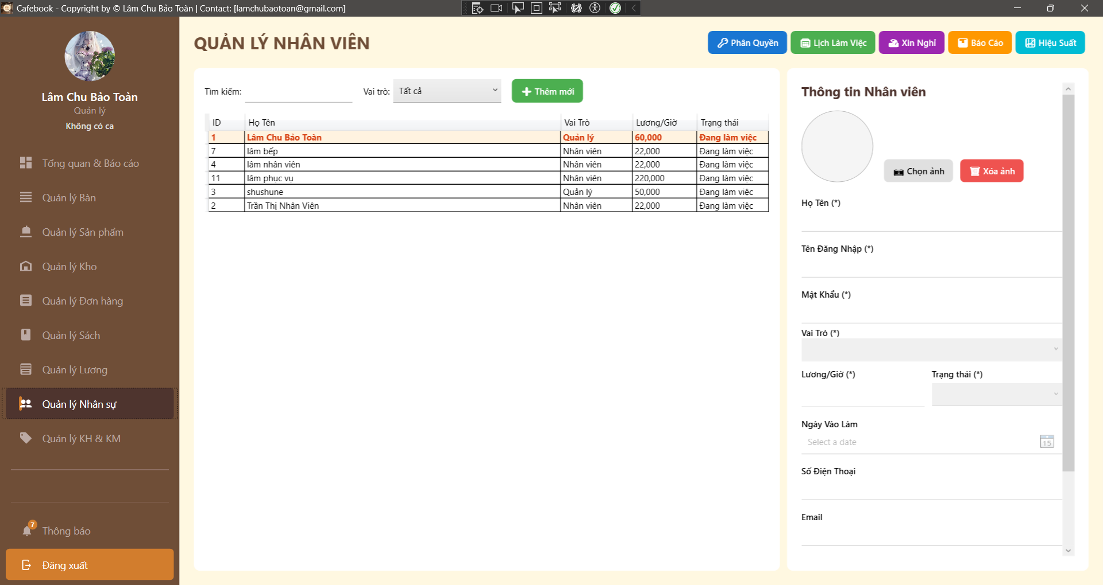
Test Case ID | Mô tả | Hành động | Điều kiện tiên quyết | Kết quả mong đợi | Kết quả thực tế | Kết quả |  |  | Kết quả |  |  | Chú thích
 |  |  |  |  |  | Vòng 1 |  |  | Vòng 2
 |  |  |  |  |  | Trạng thái | Ngày kiểm tra | Người kiểm tra | Trạng thái | Ngày kiểm tra | Người kiểm tra
GUI_SHOW Trang Quản lý nhân viên
GUI-NV01 | Bố cục tổng thể & Điều hướng | 1. Quan sát màn hình Quản lý Nhân viên. |  | - Tiêu đề "QUẢN LÝ NHÂN VIÊN".- Có chuỗi nút điều hướng góc phải: Phân Quyền, Lịch Làm Việc, Xin Nghỉ, Báo Cáo, Hiệu Suất. |  | Passed | 2026-04-28 | Tú | Passed | 2026-04-28 | Uyên
GUI-NV02 | Khung bộ lọc tìm kiếm | 1. Quan sát thanh công cụ phía trên lưới. |  | - Ô Tìm kiếm trống.- Dropdown "Vai trò" mặc định là "Tất cả".- Nút "+ Thêm mới" hiển thị màu xanh. |  | Passed | 2026-04-28 | Tú | Passed | 2026-04-28 | Uyên
GUI-NV03 | Lưới dữ liệu (DataGrid) | 1. Quan sát bảng bên trái. |  | - Hiển thị 5 cột: ID, Họ Tên, Vai Trò, Lương/Giờ, Trạng thái. |  | Passed | 2026-04-28 | Tú | Passed | 2026-04-28 | Uyên
GUI-NV04 | UI - Nổi bật tài khoản đang đăng nhập | 1. Quan sát dòng dữ liệu của tài khoản đang dùng để đăng nhập. |  | - Dòng dữ liệu được in đậm, nền cam nhạt (#FFF3E0), chữ nâu đỏ (#D84315).- Luôn được ghim lên dòng đầu tiên của bảng. |  | Passed | 2026-04-28 | Tú | Passed | 2026-04-28 | Uyên
GUI-NV05 | Dấu hiệu trường bắt buộc | 1. Quan sát Form thông tin bên phải. |  | - Có dấu (*) tại: Họ Tên, Tên Đăng Nhập, Mật Khẩu, Vai Trò, Lương/Giờ, Trạng thái. |  | Passed | 2026-04-28 | Tú | Passed | 2026-04-28 | Uyên
GUI-NV06 | Khóa Form tài khoản hiện tại | 1. Click chọn dòng dữ liệu của CHÍNH MÌNH trên lưới. |  | - Toàn bộ Form bên phải bị mờ (Disabled).- Các nút Lưu, Xóa, Cài đặt trạng thái bị ẩn hoặc khóa.- Ngăn chặn việc tự sửa quyền/lương của bản thân. |  | Passed | 2026-04-28 | Tú | Passed | 2026-04-28 | Uyên
GUI-NV07 | Form mặc định khi Tạo mới | 1. Nhấn nút "+ Thêm mới". |  | - Các ô TextBox bị xóa trắng, Mật khẩu trống.- Dropdown Vai trò rỗng, Trạng thái mặc định.- Avatar trống, hiển thị nút "Chọn ảnh". |  | Passed | 2026-04-28 | Tú | Passed | 2026-04-28 | Uyên
GUI-NV08 | Chặn UI truy cập (Lớp 2) | 1. Đăng nhập bằng tài khoản không có nhóm quyền Nhân sự (HR). |  | - Hiển thị pop-up "Từ chối truy cập!".- Ứng dụng tự động điều hướng quay lại trang trước. |  | Passed | 2026-04-28 | Tú | Passed | 2026-04-28 | Uyên
FUNCTION_SHOW Trang Quản lý nhân viên
FUNC-NV01 | Lọc dữ liệu theo Tên / Username | 1. Nhập từ khóa (vd: "Toàn") vào ô Tìm kiếm. | Có nhân viên chứa từ khóa. | 1. Lưới dữ liệu lọc Real-time. 2. Chỉ hiện nhân viên có Họ Tên hoặc Tên đăng nhập chứa "Toàn". | 1. Lưới dữ liệu lọc Real-time. 2. Chỉ hiện nhân viên có Họ Tên hoặc Tên đăng nhập chứa "Toàn". | Passed | 2026-04-28 | Tú | Passed | 2026-04-28 | Uyên
FUNC-NV02 | Lọc dữ liệu theo ID | 1. Nhập Mã ID (vd: "11") vào ô Tìm kiếm. | Có nhân viên mang ID 11. | 1. Lưới dữ liệu phải lọc và hiển thị chính xác nhân viên có ID = 11. |  | Failed | 2026-04-28 | Tú | Passed | 2026-04-28 | Uyên
FUNC-NV03 | Lọc theo Dropdown Vai Trò | 1. Chọn "Nhân viên" ở Dropdown Vai trò. |  | 1. Lưới dữ liệu chỉ hiển thị những người có vai trò là "Nhân viên". | 1. Lưới dữ liệu chỉ hiển thị những người có vai trò là "Nhân viên". | Passed | 2026-04-28 | Tú | Passed | 2026-04-28 | Uyên
FUNC-NV04 | Bỏ trống các trường bắt buộc | 1. Nhấn "+ Thêm mới". 2. Để trống Họ Tên, Tên đăng nhập hoặc Vai trò. 3. Nhấn "Lưu". |  | 1. Hệ thống chặn lại ở Client. 2. Hiện cảnh báo: "Vui lòng nhập đầy đủ tất cả thông tin...". | 1. Hệ thống chặn lại ở Client. 2. Hiện cảnh báo: "Vui lòng nhập đầy đủ tất cả thông tin...". | Passed | 2026-04-28 | Tú | Passed | 2026-04-28 | Uyên
FUNC-NV05 | Bỏ trống Mật khẩu khi Thêm mới | 1. Nhập đủ thông tin, nhưng để trống Mật khẩu. 2. Nhấn "Lưu". | Đang ở chế độ Thêm mới. | 1. Hệ thống chặn lại. 2. Báo lỗi: "Mật khẩu là bắt buộc khi tạo nhân viên mới". | 1. Hệ thống chặn lại. 2. Báo lỗi: "Mật khẩu là bắt buộc khi tạo nhân viên mới". | Passed | 2026-04-28 | Tú | Passed | 2026-04-28 | Uyên
FUNC-NV06 | Validate Lương/Giờ (Âm hoặc Chữ) | 1. Nhập Lương/Giờ là "-20000" hoặc "mười ngàn". 2. Nhấn "Lưu". |  | 1. Hệ thống phải chặn thao tác ở Client. 2. Báo lỗi Lương/Giờ phải là số dương lớn hơn 0. | 1. Báo lưu thành công. 2. Nhân viên mới xuất hiện trên lưới, sắp xếp theo bảng chữ cái (dưới tài khoản Admin). | Failed | 2026-04-28 | Tú | Passed | 2026-04-28 | Uyên
FUNC-NV07 | Trùng lặp Tên Đăng Nhập | 1. Tạo nhân viên có Tên đăng nhập giống hệt một người đang có. 2. Nhấn "Lưu". |  | 1. API Backend chặn yêu cầu. 2. UI hiển thị lỗi từ Server: Tên đăng nhập đã tồn tại. | 1. API Backend chặn yêu cầu. 2. UI hiển thị lỗi từ Server: Tên đăng nhập đã tồn tại. | Passed | 2026-04-28 | Tú | Passed | 2026-04-28 | Uyên
FUNC-NV08 | Thêm mới Nhân viên thành công | 1. Điền đầy đủ thông tin, Lương/Giờ hợp lệ, Tên đăng nhập duy nhất. 2. Nhấn "Lưu". |  | 1. Báo lưu thành công. 2. Nhân viên mới xuất hiện trên lưới, sắp xếp theo bảng chữ cái (dưới tài khoản Admin). | 1. Báo lưu thành công. 2. Nhân viên mới xuất hiện trên lưới, sắp xếp theo bảng chữ cái (dưới tài khoản Admin). | Passed | 2026-04-28 | Tú | Passed | 2026-04-28 | Uyên
FUNC-NV09 | Sửa Nhân viên: Bỏ trống Mật khẩu | 1. Chọn 1 nhân viên cũ (Không phải bản thân). 2. Để trống ô Mật khẩu, sửa Địa chỉ. 3. Nhấn "Lưu". |  | 1. Lưu thành công (Không yêu cầu nhập lại mật khẩu nếu không muốn đổi). 2. Mật khẩu cũ vẫn được giữ nguyên. | 1. Lưu thành công (Không yêu cầu nhập lại mật khẩu nếu không muốn đổi). 2. Mật khẩu cũ vẫn được giữ nguyên. | Passed | 2026-04-28 | Tú | Passed | 2026-04-28 | Uyên
FUNC-NV10 | Sửa Nhân viên: Thay đổi Lương | 1. Đổi Lương/Giờ của nhân viên từ 22k thành 25k. 2. Nhấn "Lưu". |  | 1. Lưu thành công. 2. Sang màn hình Quản lý Lương kiểm tra: Các tính toán lương phát sinh TỪ ĐÂY TRỞ ĐI sẽ nhân với 25k. | 1. Lưu thành công. 2. Sang màn hình Quản lý Lương kiểm tra: Các tính toán lương phát sinh TỪ ĐÂY TRỞ ĐI sẽ nhân với 25k. | Passed | 2026-04-28 | Tú | Passed | 2026-04-28 | Uyên
FUNC-NV11 | Sửa Nhân viên: Vô hiệu hóa tài khoản | 1. Đổi Trạng thái của 1 nhân viên sang "Đã nghỉ việc". 2. Nhấn "Lưu". |  | 1. Lưu thành công. 2. Dùng tài khoản của nhân viên đó thử đăng nhập hệ thống -> Phải bị chặn đăng nhập ngay lập tức. | 1. Lưu thành công. 2. Dùng tài khoản của nhân viên đó thử đăng nhập hệ thống -> Phải bị chặn đăng nhập ngay lập tức. | Passed | 2026-04-28 | Tú | Passed | 2026-04-28 | Uyên
FUNC-NV12 | Xóa Nhân viên (Bảo mật) | 1. Dùng tool (Postman/Fiddler) gọi API DELETE vào chính ID của mình. |  | 1. API Backend phải chặn yêu cầu. 2. Không cho phép tự sát (tự xóa tài khoản Admin đang hoạt động). | 1. API Backend phải chặn yêu cầu. 2. Không cho phép tự sát (tự xóa tài khoản Admin đang hoạt động). | Passed | 2026-04-28 | Tú | Passed | 2026-04-28 | Uyên
FUNC-NV13 | Hủy pop-up Xóa | 1. Chọn 1 nhân viên (Không phải mình). 2. Nhấn "Xóa" -> Chọn "No". |  | 1. Đóng pop-up. 2. Nhân viên không bị xóa. | 1. Đóng pop-up. 2. Nhân viên không bị xóa. | Passed | 2026-04-28 | Tú | Passed | 2026-04-28 | Uyên
FUNC-NV14 | Upload Ảnh đại diện | 1. Nhấn "Chọn ảnh", upload 1 file .jpg hợp lệ. 2. Nhấn "Lưu". |  | 1. Hình ảnh Preview thay đổi. 2. Lưu thành công, tải lại danh sách vẫn thấy Avatar mới. | 1. Hình ảnh Preview thay đổi. 2. Lưu thành công, tải lại danh sách vẫn thấy Avatar mới. | Passed | 2026-04-28 | Tú | Passed | 2026-04-28 | Uyên
FUNC-NV15 | Điều hướng - Phân Quyền | 1. Nhấn nút "Phân Quyền". | Có quyền Quản lý Phân quyền. | 1. Chuyển hướng sang màn hình Quản Lý Phân Quyền. | 1. Chuyển hướng sang màn hình Quản Lý Phân Quyền. | Passed | 2026-04-28 | Tú | Passed | 2026-04-28 | Uyên
FUNC-NV16 | Điều hướng - Lịch Làm Việc | 1. Nhấn nút "Lịch Làm Việc". | Có quyền Quản lý lịch làm việc. | 1. Chuyển hướng sang màn hình Quản Lý Lịch Làm Việc. | 1. Chuyển hướng sang màn hình Quản Lý Lịch Làm Việc. | Passed | 2026-04-28 | Tú | Passed | 2026-04-28 | Uyên
FUNC-NV17 | Điều hướng - Báo Cáo Nhân Sự | 1. Nhấn nút "Báo Cáo". | Có quyền Xem Báo cáo Nhân sự. | 1. Chuyển hướng sang màn hình Quản Lý Báo Cáo Nhân Sự. | 1. Chuyển hướng sang màn hình Quản Lý Báo Cáo Nhân Sự. | Passed | 2026-04-28 | Tú | Passed | 2026-04-28 | Uyên

Phân quyền tài khoản
Project Name | XÂY DỰNG HỆ THỐNG QUẢN LÝ VÀ ĐẶT BÀN CAFEBOOK TÍCH HỢP CHATBOT AI HỖ TRỢ TƯ VẤN
Module Code | Phân quyền
 | Hoàn thành | Lỗi | Chưa kiểm tra | Bị chăn | Tổng số trường hợp thử nghiệm
Round 1 | 19 | 0 | 0 | 0 | 19
Round 2 | 19 | 0 | 0 | 0 | 19
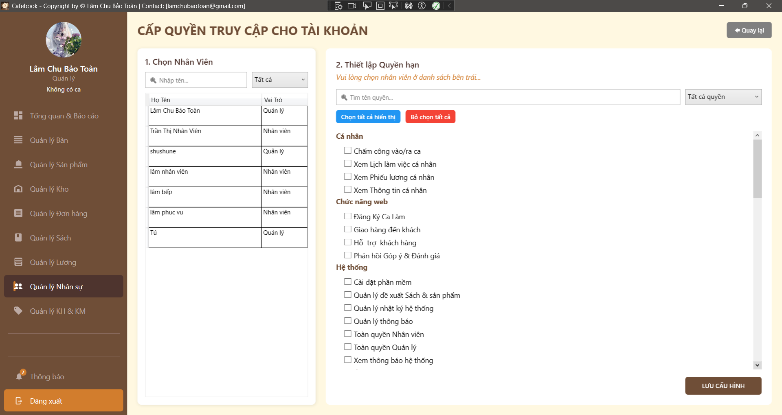
Test Case ID | Mô tả | Hành động | Điều kiện tiên quyết | Kết quả mong đợi | Kết quả thực tế | Kết quả |  |  | Kết quả |  |  | Chú thích
 |  |  |  |  |  | Vòng 1 |  |  | Vòng 2
 |  |  |  |  |  | Trạng thái | Ngày kiểm tra | Người kiểm tra | Trạng thái | Ngày kiểm tra | Người kiểm tra
GUI_SHOW Trang Phân quyền
GUI-PQ01 | Bố cục tổng thể & Tiêu đề | Quan sát màn hình Phân quyền. |  | - Tiêu đề "CẤP QUYỀN TRUY CẬP CHO TÀI KHOẢN". - Có nút "Quay lại" ở góc phải. - Màn hình chia 2 vùng: Chọn Nhân Viên (Trái) và Thiết lập Quyền (Phải). | - Tiêu đề "CẤP QUYỀN TRUY CẬP CHO TÀI KHOẢN". - Có nút "Quay lại" ở góc phải. - Màn hình chia 2 vùng: Chọn Nhân Viên (Trái) và Thiết lập Quyền (Phải). | Passed | 2026-04-28 | Hưng | Passed | 2026-04-28 | Uyên
GUI-PQ02 | Khung tìm kiếm Nhân viên | Quan sát khu vực Panel trái. |  | - Có ô TextBox "Nhập tên...". - Có ComboBox lọc Vai trò mặc định là "Tất cả". | - Có ô TextBox "Nhập tên...". - Có ComboBox lọc Vai trò mặc định là "Tất cả". | Passed | 2026-04-28 | Hưng | Passed | 2026-04-28 | Uyên
GUI-PQ03 | Khung tìm kiếm Quyền hạn | Quan sát khu vực Panel phải. |  | - Có ô TextBox "Tìm tên quyền...". - Có ComboBox lọc Quyền (Tất cả quyền, Đã cấp, Chưa cấp). - Có 2 nút thao tác nhanh: "Chọn tất cả hiển thị" và "Bỏ chọn tất cả". | - Có ô TextBox "Tìm tên quyền...". - Có ComboBox lọc Quyền (Tất cả quyền, Đã cấp, Chưa cấp). - Có 2 nút thao tác nhanh: "Chọn tất cả hiển thị" và "Bỏ chọn tất cả". | Passed | 2026-04-28 | Hưng | Passed | 2026-04-28 | Uyên
GUI-PQ04 | Trạng thái UI khi chưa chọn NV | Vừa truy cập vào trang, chưa click chọn nhân viên nào. |  | - Label hướng dẫn: "Vui lòng chọn nhân viên ở danh sách bên trái...". - Các checkbox quyền bị ẩn hoặc mờ (Disable). - Nút "LƯU CẤU HÌNH" bị mờ. | - Label hướng dẫn: "Vui lòng chọn nhân viên ở danh sách bên trái...". - Các checkbox quyền bị ẩn hoặc mờ (Disable). - Nút "LƯU CẤU HÌNH" bị mờ. | Passed | 2026-04-28 | Hưng | Passed | 2026-04-28 | Uyên
GUI-PQ05 | UI danh sách quyền phân nhóm | Chọn 1 nhân viên để load danh sách quyền. |  | - Các quyền phải được nhóm gọn gàng dưới các Tiêu đề (vd: Cá nhân, Chức năng web, Hệ thống). - Giao diện hiển thị rõ ràng, không bị tràn viền (Có ScrollBar dọc). | - Các quyền phải được nhóm gọn gàng dưới các Tiêu đề (vd: Cá nhân, Chức năng web, Hệ thống). - Giao diện hiển thị rõ ràng, không bị tràn viền (Có ScrollBar dọc). | Passed | 2026-04-28 | Hưng | Passed | 2026-04-28 | Uyên
GUI-PQ06 | Data Binding thông tin NV đang chọn | Click chọn nhân viên "Lâm Chu Bảo Toàn" (Quản lý). |  | - Text hiển thị rõ ràng đang thao tác cho ai: "Đang cấu hình cho: Lâm Chu Bảo Toàn (Quản lý)". | - Text hiển thị rõ ràng đang thao tác cho ai: "Đang cấu hình cho: Lâm Chu Bảo Toàn (Quản lý)". | Passed | 2026-04-28 | Hưng | Passed | 2026-04-28 | Uyên
GUI-PQ07 | Chặn UI truy cập (Lớp 2) | Đăng nhập tài khoản không có quyền Quản lý Phân quyền. |  | - Bị chặn hoàn toàn, bung thông báo "Bạn không có quyền truy cập chức năng này!". - App lùi về trang trước. | - Bị chặn hoàn toàn, bung thông báo "Bạn không có quyền truy cập chức năng này!". - App lùi về trang trước. | Passed | 2026-04-28 | Hưng | Passed | 2026-04-28 | Uyên
FUNCTION_SHOW Trang Phân quyền
FUNC-PQ01 | Lọc Nhân viên theo Tên | 1. Nhập từ khóa "Lâm" vào ô "Nhập tên...". | Có nhân viên tên Lâm. | 1. Lưới dữ liệu bên trái lọc Real-time. 2. Chỉ hiện các nhân viên có tên chứa chữ "Lâm". | 1. Lưới dữ liệu bên trái lọc Real-time. 2. Chỉ hiện các nhân viên có tên chứa chữ "Lâm". | Passed | 2026-04-28 | Hưng | Passed | 2026-04-28 | Uyên
FUNC-PQ02 | Lọc Nhân viên theo Vai trò | 1. Chọn "Nhân viên" ở Dropdown Vai trò bên trái. |  | 1. Lưới dữ liệu bên trái tải lại. 2. Chỉ hiển thị những người mang chức danh "Nhân viên". | 1. Lưới dữ liệu bên trái tải lại. 2. Chỉ hiển thị những người mang chức danh "Nhân viên". | Passed | 2026-04-28 | Hưng | Passed | 2026-04-28 | Uyên
FUNC-PQ03 | Tải danh sách quyền của NV | 1. Click chọn nhân viên "Tú" trên lưới trái. | Tú đang có sẵn một số quyền. | 1. Panel phải bật sáng. 2. Các checkbox tương ứng với quyền hiện tại của Tú sẽ tự động được đánh dấu (Tick). | 1. Panel phải bật sáng. 2. Các checkbox tương ứng với quyền hiện tại của Tú sẽ tự động được đánh dấu (Tick). | Passed | 2026-04-28 | Hưng | Passed | 2026-04-28 | Uyên
FUNC-PQ04 | Lọc Quyền theo Tên | 1. Nhập từ khóa "Chấm công" vào ô "Tìm tên quyền...". |  | 1. Cây danh sách quyền bên phải tự động thu gọn. 2. Chỉ hiển thị các nhóm và checkbox quyền chứa chữ "Chấm công". | 1. Cây danh sách quyền bên phải tự động thu gọn. 2. Chỉ hiển thị các nhóm và checkbox quyền chứa chữ "Chấm công". | Passed | 2026-04-28 | Hưng | Passed | 2026-04-28 | Uyên
FUNC-PQ05 | Lọc Quyền theo Trạng thái Cấp | 1. Chọn "Quyền chưa cấp" ở Dropdown bên phải. |  | 1. Cây danh sách quyền chỉ hiển thị các checkbox đang bỏ trống (Unchecked). 2. Các quyền đã cấp bị ẩn đi. | 1. Cây danh sách quyền chỉ hiển thị các checkbox đang bỏ trống (Unchecked). 2. Các quyền đã cấp bị ẩn đi. | Passed | 2026-04-28 | Hưng | Passed | 2026-04-28 | Uyên
FUNC-PQ06 | Thao tác: Chọn tất cả hiển thị | 1. Lọc ra 3 quyền cụ thể trên ô tìm kiếm. 2. Nhấn nút "Chọn tất cả hiển thị". |  | 1. 3 quyền đang hiển thị trên màn hình được tự động Check. 2. Các quyền khác (đang bị ẩn do filter) KHÔNG bị ảnh hưởng. | 1. 3 quyền đang hiển thị trên màn hình được tự động Check. 2. Các quyền khác (đang bị ẩn do filter) KHÔNG bị ảnh hưởng. | Passed | 2026-04-28 | Hưng | Passed | 2026-04-28 | Uyên
FUNC-PQ07 | Thao tác: Bỏ chọn tất cả | 1. Nhấn nút "Bỏ chọn tất cả". |  | 1. Toàn bộ các checkbox quyền trên màn hình bị xóa Check (Unchecked). | 1. 3 quyền đang hiển thị trên màn hình được tự động Check. 2. Các quyền khác (đang bị ẩn do filter) KHÔNG bị ảnh hưởng. | Passed | 2026-04-28 | Hưng | Passed | 2026-04-28 | Uyên
FUNC-PQ08 | Lưu cấu hình quyền thành công | 1. Chọn NV, check/uncheck thay đổi vài quyền. 2. Nhấn "LƯU CẤU HÌNH". |  | 1. Báo "Đã lưu cấu hình phân quyền thành công!". 2. API Backend nhận đúng List các IdQuyen được check. | 1. Báo "Đã lưu cấu hình phân quyền thành công!". 2. API Backend nhận đúng List các IdQuyen được check. | Passed | 2026-04-28 | Hưng | Passed | 2026-04-28 | Uyên
FUNC-PQ09 | Đồng bộ hiệu lực quyền (Real-time) | 1. Dùng 1 máy tính khác đăng nhập sẵn tài khoản NV A. 2. Máy tính Admin tước quyền "Xem Báo cáo" của NV A và nhấn Lưu. | 2 phiên đăng nhập song song. | 1. Ở phiên đăng nhập tiếp theo hoặc khi F5 tải lại trang, NV A lập tức bị mất truy cập vào Báo cáo. | 1. Ở phiên đăng nhập tiếp theo hoặc khi F5 tải lại trang, NV A lập tức bị mất truy cập vào Báo cáo. | Passed | 2026-04-28 | Hưng | Passed | 2026-04-28 | Uyên
FUNC-PQ10 | Đổi NV chưa lưu cấu hình | 1. Đang sửa quyền cho NV A (chưa bấm Lưu). 2. Đột ngột click sang NV B trên lưới trái. |  | 1. Dữ liệu của NV B đè lên panel phải. 2. (Kỳ vọng UX) Có thông báo nhắc nhở "Bạn có thay đổi chưa lưu, xác nhận chuyển?". | 1. Dữ liệu của NV B đè lên panel phải. 2. (Kỳ vọng UX) Có thông báo nhắc nhở "Bạn có thay đổi chưa lưu, xác nhận chuyển?". | Passed | 2026-04-28 | Hưng | Passed | 2026-04-28 | Uyên
FUNC-PQ11 | Kiểm tra Audit Log (Lưu vết) | 1. Yêu cầu Dev mở Database / File log sau khi Lưu cấu hình thành công ở FUNC-PQ10. |  | 1. Log ghi nhận: User Admin đã đổi quyền của NV A, danh sách các quyền thêm/bớt, Timestamp. | 1. Log ghi nhận: User Admin đã đổi quyền của NV A, danh sách các quyền thêm/bớt, Timestamp. | Passed | 2026-04-28 | Hưng | Passed | 2026-04-28 | Uyên
FUNC-PQ12 | Điều hướng - Quay lại | 1. Nhấn nút "Quay lại" góc trên phải. |  | 1. Ứng dụng điều hướng an toàn trở về màn hình "Quản lý Nhân viên". | 1. Ứng dụng điều hướng an toàn trở về màn hình "Quản lý Nhân viên". | Passed | 2026-04-28 | Hưng | Passed | 2026-04-28 | Uyên

Quản lý thông báo nội bộ
Project Name | XÂY DỰNG HỆ THỐNG QUẢN LÝ VÀ ĐẶT BÀN CAFEBOOK TÍCH HỢP CHATBOT AI HỖ TRỢ TƯ VẤN
Module Code | Quản lý thông báo nội bộ
 | Hoàn thành | Lỗi | Chưa kiểm tra | Bị chăn | Tổng số trường hợp thử nghiệm
Round 1 | 9 | 7 | 0 | 0 | 16
Round 2 | 16 | 0 | 0 | 0 | 16
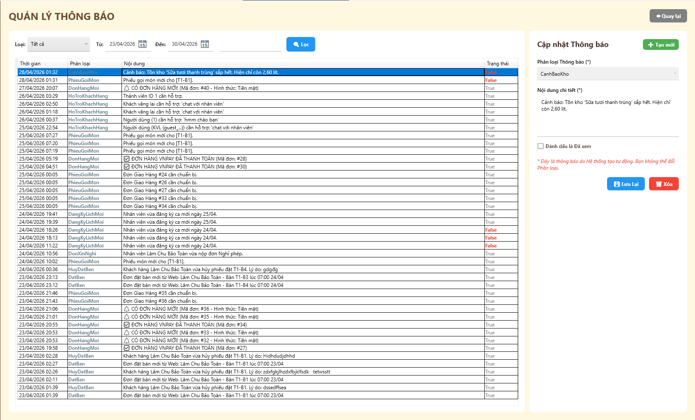
Test Case ID | Mô tả | Hành động | Điều kiện tiên quyết | Kết quả mong đợi | Kết quả thực tế | Kết quả |  |  | Kết quả |  |  | Chú thích
 |  |  |  |  |  | Vòng 1 |  |  | Vòng 2
 |  |  |  |  |  | Trạng thái | Ngày kiểm tra | Người kiểm tra | Trạng thái | Ngày kiểm tra | Người kiểm tra
GUI_SHOW Quản lý thông báo nội bộ
GUI-TB01 | [Loại] Dropdown |  |  | - Mặc định: Tất cả. - Trạng thái: Enable | - Mặc định: Tất cả. - Trạng thái: Enable | Failed | 2026-04-28 | Uyên | Passed | 2026-04-28 | Tú
GUI-TB02 | [Từ] & [Đến] Datepicker |  |  | - Hiển thị đúng định dạng ngày. - Trạng thái: Enable | - Hiển thị đúng định dạng ngày. - Trạng thái: Enable | Passed | 2026-04-28 | Uyên | Passed | 2026-04-28 | Tú
GUI-TB03 | [Lọc] Button |  |  | - Nút màu xanh. - Trạng thái: Enable | - Nút màu xanh. - Trạng thái: Enable | Passed | 2026-04-28 | Uyên | Passed | 2026-04-28 | Tú
GUI-TB04 | Bảng danh sách thông báo |  |  | -Hiển thị đủ 4 cột (Thời gian, Phân loại, Nội dung, Trạng thái). - Trạng thái: Enable | -Hiển thị đủ 5 cột (Thời gian, Phân loại, Nội dung, Trạng thái). - Trạng thái: Enable | Failed | 2026-04-28 | Uyên | Passed | 2026-04-28 | Tú
GUI-TB05 | [Tạo mới] Button |  |  | - Nút màu xanh lá. - Trạng thái: Enable | - Nút màu xanh lá. - Trạng thái: Enable | Passed | 2026-04-28 | Uyên | Passed | 2026-04-28 | Tú
GUI-TB06 | Form [Cập nhật Thông báo] |  |  | - Hiển thị đủ các trường nhập liệu. - Trạng thái: Enable | - Hiển thị đủ các trường nhập liệu. - Trạng thái: Enable | Passed | 2026-04-28 | Uyên | Passed | 2026-04-28 | Tú
GUI-TB07 | [Đánh dấu là Đã xem] Checkbox |  |  | - Chưa được tích mặc định. - Trạng thái: Enable | - Chưa được tích mặc định. - Trạng thái: Enable | Passed | 2026-04-28 | Uyên | Passed | 2026-04-28 | Tú
GUI-TB08 | [Lưu Lại] & [Xóa] Button |  |  | - Lưu Lại (xanh), Xóa (đỏ). - Trạng thái: Enable | - Lưu Lại (xanh), Xóa (đỏ). - Trạng thái: Enable | Passed | 2026-04-28 | Uyên | Passed | 2026-04-28 | Tú
GUI-TB09 | [Quay lại] Button |  |  | - Nút màu xám. - Trạng thái: Enable | - Nút màu xám. - Trạng thái: Enable | Failed | 2026-04-28 | Uyên | Passed | 2026-04-28 | Tú

FUNCTION_SHOW Quản lý thông báo nội bộ
FUNC-TB01 | Lọc thông báo theo điều kiện | 1. Chọn Loại. 2. Chọn mốc thời gian. 3. Click "Lọc" | Truy cập vào hệ thống với tư cách Admin | Bảng trả về đúng danh sách thông báo theo điều kiện | Bảng trả về đúng danh sách thông báo theo điều kiện | Passed | 2026-04-28 | Uyên | Passed | 2026-04-28 | Tú
FUNC-TB02 | Xem chi tiết một thông báo | 1. Click vào một dòng bất kỳ trên bảng | Truy cập vào hệ thống với tư cách Admin | Form bên phải tải đúng dữ liệu của thông báo đó | Form bên phải tải đúng dữ liệu của thông báo đó | Failed | 2026-04-28 | Uyên | Passed | 2026-04-28 | Tú
FUNC-TB03 | Thêm mới thông báo | 1. Click "Tạo mới". 2. Nhập Phân loại & Nội dung. 3. Click "Lưu Lại" | Truy cập vào hệ thống với tư cách Admin | Báo thành công và hiện thông báo mới lên đầu bảng | Báo thành công và hiện thông báo mới lên đầu bảng | Passed | 2026-04-28 | Uyên | Passed | 2026-04-28 | Tú
FUNC-TB04 | Đánh dấu Đã xem | 1. Chọn thông báo trạng thái "False". 2. Tích "Đánh dấu là Đã xem". 3. Click "Lưu Lại" | Truy cập vào hệ thống với tư cách Admin | Báo thành công và cột Trạng thái trên bảng đổi thành "True" | Báo thành công và cột Trạng thái trên bảng đổi thành "True" | Failed | 2026-04-28 | Uyên | Passed | 2026-04-28 | Tú
FUNC-TB05 | Chặn sửa Phân loại của hệ thống | 1. Click vào một thông báo do hệ thống tự tạo | Truy cập vào hệ thống với tư cách Admin | Trường "Phân loại Thông báo" bị disable, không cho phép sửa | Trường "Phân loại Thông báo" bị disable, không cho phép sửa | Failed | 2026-04-28 | Uyên | Passed | 2026-04-28 | Tú
FUNC-TB06 | Xóa thông báo | 1. Click chọn một thông báo. 2. Click nút "Xóa" và xác nhận | Truy cập vào hệ thống với tư cách Admin | Báo xóa thành công và dòng đó biến mất khỏi bảng | Báo xóa thành công và dòng đó biến mất khỏi bảng | Passed | 2026-04-28 | Uyên | Passed | 2026-04-28 | Tú
FUNC-TB07 | Nút Quay lại | 1. Click nút "Quay lại" góc trên phải | Truy cập vào hệ thống với tư cách Admin | Hệ thống chuyển hướng về trang trước đó | Hệ thống chuyển hướng về trang trước đó | Failed | 2026-04-28 | Uyên | Passed | 2026-04-28 | Tú

Quản lý Lịch làm việc & Xếp ca
Project Name | XÂY DỰNG HỆ THỐNG QUẢN LÝ VÀ ĐẶT BÀN CAFEBOOK TÍCH HỢP CHATBOT AI HỖ TRỢ TƯ VẤN
Module Code | Quản lý Lịch làm việc
 | Hoàn thành | Lỗi | Chưa kiểm tra | Bị chăn | Tổng số trường hợp thử nghiệm
Round 1 | 24 | 1 | 0 | 0 | 25
Round 2 | 25 | 0 | 0 | 0 | 25
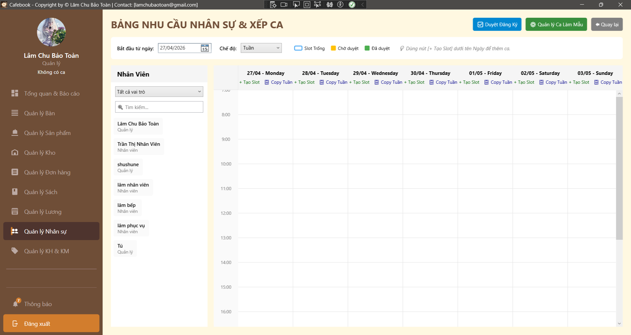
Test Case ID | Mô tả | Hành động | Điều kiện tiên quyết | Kết quả mong đợi | Kết quả thực tế | Kết quả |  |  | Kết quả |  |  | Chú thích
 |  |  |  |  |  | Vòng 1 |  |  | Vòng 2
 |  |  |  |  |  | Trạng thái | Ngày kiểm tra | Người kiểm tra | Trạng thái | Ngày kiểm tra | Người kiểm tra
GUI_SHOW Trang Quản lý Lịch làm việc
GUI-CAL01 | Bố cục tổng thể & Tiêu đề | . Quan sát màn hình Bảng nhu cầu nhân sự. |  | - Tiêu đề "BẢNG NHU CẦU NHÂN SỰ & XẾP CA". - Có nút Duyệt Đăng Ký, Quản lý Ca Làm Mẫu, Quay lại. - Chia 2 vùng: Danh sách NV (Trái) và Lịch (Phải). | - Tiêu đề "BẢNG NHU CẦU NHÂN SỰ & XẾP CA". - Có nút Duyệt Đăng Ký, Quản lý Ca Làm Mẫu, Quay lại. - Chia 2 vùng: Danh sách NV (Trái) và Lịch (Phải). | Passed | 2026-04-29 | Uyên | Passed | 2026-04-29 | Hưng
GUI-CAL02 | Khung bộ lọc ngày và chế độ | . Quan sát thanh công cụ phía trên. |  | - DatePicker "Bắt đầu từ ngày" tự động trỏ về Thứ 2 của tuần hiện tại. - Chế độ hiển thị mặc định là "Tuần". - Có chú thích màu sắc: Trống (Xanh), Chờ duyệt (Vàng), Đã duyệt (Xanh lá). | - DatePicker "Bắt đầu từ ngày" tự động trỏ về Thứ 2 của tuần hiện tại. - Chế độ hiển thị mặc định là "Tuần". - Có chú thích màu sắc: Trống (Xanh), Chờ duyệt (Vàng), Đã duyệt (Xanh lá). | Passed | 2026-04-29 | Uyên | Passed | 2026-04-29 | Hưng
GUI-CAL03 | Lưới thời gian (Canvas) | . Quan sát trục thời gian bên trái lịch. | Cài đặt giờ mở/đóng cửa hợp lệ. | - Trục thời gian hiển thị đúng từ Giờ Mở Cửa đến Giờ Đóng Cửa (vd: 7:00 đến 23:00). - Lưới có 7 cột tương ứng với 7 ngày trong tuần. | - Trục thời gian hiển thị đúng từ Giờ Mở Cửa đến Giờ Đóng Cửa (vd: 7:00 đến 23:00). - Lưới có 7 cột tương ứng với 7 ngày trong tuần. | Passed | 2026-04-29 | Uyên | Passed | 2026-04-29 | Hưng
GUI-CAL04 | UI - Nút thao tác trên cột ngày | . Quan sát tiêu đề của mỗi cột ngày trên lịch. |  | - Dưới tiêu đề thứ/ngày có 2 nút: "+ Tạo Slot" (Xanh lá) và "📋 Copy Tuần" (Xanh dương). | - Dưới tiêu đề thứ/ngày có 2 nút: "+ Tạo Slot" (Xanh lá) và "📋 Copy Tuần" (Xanh dương). | Passed | 2026-04-29 | Uyên | Passed | 2026-04-29 | Hưng
GUI-CAL05 | UI - Hiển thị Khối Slot (Block) | . Quan sát 1 slot đã được tạo trên lịch. | Có sẵn Slot. | - Block có viền xanh dương. - Hiển thị Vai trò, Loại (Part-time/Full-time), Cần SL, Ca, Ghi chú. | - Block có viền xanh dương. - Hiển thị Vai trò, Loại (Part-time/Full-time), Cần SL, Ca, Ghi chú. | Passed | 2026-04-29 | Uyên | Passed | 2026-04-29 | Hưng
GUI-CAL06 | UI - Phân loại màu sắc Nhân viên | . Quan sát các nhân viên đã nằm trong 1 Slot. | Có NV Đã duyệt và Chờ duyệt. | - NV "Đã duyệt": Nền màu Xanh lá (#4CAF50). - NV "Chờ duyệt": Nền màu Vàng cam (#FFC107). | - NV "Đã duyệt": Nền màu Xanh lá (#4CAF50). - NV "Chờ duyệt": Nền màu Vàng cam (#FFC107). | Passed | 2026-04-29 | Uyên | Passed | 2026-04-29 | Hưng
GUI-CAL07 | Chặn UI truy cập (Lớp 2) | . Dùng tài khoản không có quyền Quản lý lịch làm việc truy cập. |  | - Hiện thông báo "Từ chối truy cập!". - Giao diện bị ẩn, app điều hướng quay lại. | - Hiện thông báo "Từ chối truy cập!". - Giao diện bị ẩn, app điều hướng quay lại. | Passed | 2026-04-29 | Uyên | Passed | 2026-04-29 | Hưng
FUNCTION_SHOW Trang Quản lý Lịch làm việc
FUNC-CAL01 | Lọc NV (Bên trái) theo Vai trò | 1. Chọn "Nhân viên" ở Dropdown Vai trò bên trái. |  | 1. Danh sách NV bên trái chỉ hiển thị những người có vai trò "Nhân viên". | 1. Danh sách NV bên trái chỉ hiển thị những người có vai trò "Nhân viên". | Passed | 2026-04-29 | Uyên | Passed | 2026-04-29 | Hưng
FUNC-CAL02 | Lọc NV (Bên trái) theo Tên | 1. Gõ "Lâm" vào ô tìm kiếm NV. |  | 1. Lọc Real-time danh sách bên trái những người có tên "Lâm". | 1. Lọc Real-time danh sách bên trái những người có tên "Lâm". | Passed | 2026-04-29 | Uyên | Passed | 2026-04-29 | Hưng
FUNC-CAL03 | Tạo Slot trong quá khứ | 1. Nhấn "+ Tạo Slot" ở một ngày của tuần trước. 2. Nhập thông tin, nhấn Lưu. |  | 1. Hệ thống phải chặn lại. 2. Báo lỗi: Không thể tạo slot làm việc trong quá khứ. | 1. Popup đóng lại. 2. Một Block mới xuất hiện trên lịch đúng vào khung giờ của Ca đã chọn. | Failed | 2026-04-29 | Uyên | Passed | 2026-04-29 | Hưng
FUNC-CAL04 | Tạo Slot thành công | 1. Nhấn "+ Tạo Slot" ở ngày tương lai. 2. Chọn Vai trò, Ca, SL=2. 3. Nhấn Lưu. |  | 1. Popup đóng lại. 2. Một Block mới xuất hiện trên lịch đúng vào khung giờ của Ca đã chọn. | 1. Popup đóng lại. 2. Một Block mới xuất hiện trên lịch đúng vào khung giờ của Ca đã chọn. | Passed | 2026-04-29 | Uyên | Passed | 2026-04-29 | Hưng
FUNC-CAL05 | Kéo thả gán NV (Drag & Drop) | 1. Click giữ tên 1 NV ở danh sách trái. 2. Kéo và thả vào 1 cột ngày trên lịch. 3. Chọn Ca, nhấn Lưu. |  | 1. NV đó được gán vào Slot tương ứng với trạng thái "Đã duyệt". 2. Lịch tải lại hiển thị tên NV. | 1. NV đó được gán vào Slot tương ứng với trạng thái "Đã duyệt". 2. Lịch tải lại hiển thị tên NV. | Passed | 2026-04-29 | Uyên | Passed | 2026-04-29 | Hưng
FUNC-CAL06 | Logic: Trùng lặp ca làm (Overlapping) | 1. Kéo thả 1 NV vào Ca Sáng (07:00-12:00). 2. Tiếp tục gán chính NV đó vào 1 Ca khác có giờ từ (10:00-15:00) cùng ngày. |  | 1. API Backend phải chặn yêu cầu. 2. UI báo lỗi: Nhân viên đã có lịch làm việc trùng giờ. | 1. API Backend phải chặn yêu cầu. 2. UI báo lỗi: Nhân viên đã có lịch làm việc trùng giờ. | Passed | 2026-04-29 | Uyên | Passed | 2026-04-29 | Hưng
FUNC-CAL07 | Copy Tuần (Xác nhận) | 1. Nhấn " Copy Tuần" ở cột ngày Hôm nay. 2. Chọn "Yes" trên thông báo cảnh báo. |  | 1. Toàn bộ cấu trúc Slot của Hôm nay được nhân bản ra 6 ngày còn lại trong tuần. 2. Lịch được vẽ lại đầy đủ. | 1. Toàn bộ cấu trúc Slot của Hôm nay được nhân bản ra 6 ngày còn lại trong tuần. 2. Lịch được vẽ lại đầy đủ. | Passed | 2026-04-29 | Uyên | Passed | 2026-04-29 | Hưng
FUNC-CAL08 | Duyệt nhanh (Double Click) | 1. Tìm 1 NV đang có nền Vàng (Chờ duyệt) trên lịch. 2. Click đúp (2 lần) vào tên NV đó. 3. Chọn "Yes". |  | 1. NV chuyển sang nền Xanh lá (Đã duyệt). 2. Ca được ghi nhận chính thức. | 1. NV chuyển sang nền Xanh lá (Đã duyệt). 2. Ca được ghi nhận chính thức. | Passed | 2026-04-29 | Uyên | Passed | 2026-04-29 | Hưng
FUNC-CAL09 | Duyệt hàng loạt qua Popup | 1. Nhấn nút "Duyệt Đăng Ký" ở góc trên. 2. Nhấn nút "Duyệt" trên 1 dòng của DataGrid. | Có ca chờ duyệt. | 1. Dòng đó biến mất khỏi danh sách chờ. 2. Tắt popup, lịch cập nhật NV đó thành Xanh lá. | 1. Dòng đó biến mất khỏi danh sách chờ. 2. Tắt popup, lịch cập nhật NV đó thành Xanh lá. | Passed | 2026-04-29 | Uyên | Passed | 2026-04-29 | Hưng
FUNC-CAL10 | Từ chối ca qua Popup | 1. Mở popup "Duyệt Đăng Ký". 2. Tìm nút "Từ chối" / "Hủy". | Có ca chờ duyệt. | 1. Phải có tính năng Từ chối theo đúng Requirement để xóa bỏ đăng ký không hợp lệ của NV. | 1. Phải có tính năng Từ chối theo đúng Requirement để xóa bỏ đăng ký không hợp lệ của NV. | Passed | 2026-04-29 | Uyên | Passed | 2026-04-29 | Hưng
FUNC-CAL11 | Chỉnh sửa Slot đã tạo | 1. Click đúp vào 1 Block (Khung viền xanh) trên lịch. 2. Sửa Số lượng từ 2 thành 3. 3. Nhấn Lưu. |  | 1. Cập nhật thành công. 2. Block trên lịch hiển thị "Cần: 3". | 1. Cập nhật thành công. 2. Block trên lịch hiển thị "Cần: 3". | Passed | 2026-04-29 | Uyên | Passed | 2026-04-29 | Hưng
FUNC-CAL12 | Rút NV khỏi Slot | 1. Click đúp mở 1 Slot đã có NV. 2. Nhấn nút "Xóa" cạnh tên NV trong danh sách. 3. Chọn "Yes". |  | 1. NV đó bị đẩy ra khỏi Slot. 2. Đóng popup, trên lịch không còn tên NV đó. | 1. NV đó bị đẩy ra khỏi Slot. 2. Đóng popup, trên lịch không còn tên NV đó. | Passed | 2026-04-29 | Uyên | Passed | 2026-04-29 | Hưng
FUNC-CAL13 | Xóa hoàn toàn Slot | 1. Click đúp mở 1 Slot. 2. Nhấn nút "Xóa hoàn toàn" (nút màu đỏ nếu có). 3. Chọn "Yes". |  | 1. Báo xóa thành công. 2. Block đó biến mất khỏi màn hình lịch. | 1. Báo xóa thành công. 2. Block đó biến mất khỏi màn hình lịch. | Passed | 2026-04-29 | Uyên | Passed | 2026-04-29 | Hưng
FUNC-CAL14 | Mở Popup Quản lý Ca Mẫu | 1. Nhấn nút "Quản lý Ca Làm Mẫu". |  | 1. Popup xuất hiện hiển thị danh sách các Ca hiện có (Sáng, Chiều, Tối...). | 1. Popup xuất hiện hiển thị danh sách các Ca hiện có (Sáng, Chiều, Tối...). | Passed | 2026-04-29 | Uyên | Passed | 2026-04-29 | Hưng
FUNC-CAL15 | Tạo Ca Mẫu sai logic giờ | 1. Trong Popup Quản lý Ca, nhập Tên="Ca Đêm", BĐ="23:00", KT="05:00". 2. Nhấn "+ Thêm". |  | 1. Hệ thống phải xử lý được ca qua đêm, HOẶC báo lỗi nếu quy trình cửa hàng không hỗ trợ ca qua ngày hôm sau. Không được để crash. | 1. Hệ thống phải xử lý được ca qua đêm, HOẶC báo lỗi nếu quy trình cửa hàng không hỗ trợ ca qua ngày hôm sau. Không được để crash. | Passed | 2026-04-29 | Uyên | Passed | 2026-04-29 | Hưng
FUNC-CAL16 | Xóa Ca Mẫu | 1. Nhấn icon Thùng rác cạnh 1 Ca Mẫu chưa được sử dụng. 2. Chọn "Yes". |  | 1. Ca đó bị xóa khỏi danh sách. | 1. Ca đó bị xóa khỏi danh sách. | Passed | 2026-04-29 | Uyên | Passed | 2026-04-29 | Hưng
FUNC-CAL17 | Ràng buộc: Xóa Ca đang sử dụng | 1. Cố tình xóa Ca "Sáng" đang được gắn cho các Slot trên lịch. | Ca đang được gán. | 1. API chặn thao tác xóa. 2. Báo lỗi: Ca đang được sử dụng trong lịch làm việc. | 1. API chặn thao tác xóa. 2. Báo lỗi: Ca đang được sử dụng trong lịch làm việc. | Passed | 2026-04-29 | Uyên | Passed | 2026-04-29 | Hưng
FUNC-CAL18 | Thuật toán Vẽ Lịch (Trùng giờ) | 1. Tạo 3 Slot khác nhau nhưng có giờ làm việc đè lên nhau trong cùng 1 ngày. |  | 1. Cột ngày đó tự động chia làm 3 cột nhỏ bằng nhau. 2. Các Block nằm cạnh nhau gọn gàng, không đè lấp lên text của nhau. | 1. Cột ngày đó tự động chia làm 3 cột nhỏ bằng nhau. 2. Các Block nằm cạnh nhau gọn gàng, không đè lấp lên text của nhau. | Passed | 2026-04-29 | Uyên | Passed | 2026-04-29 | Hưng

Quản lý đơn xin nghỉ
Project Name | XÂY DỰNG HỆ THỐNG QUẢN LÝ VÀ ĐẶT BÀN CAFEBOOK TÍCH HỢP CHATBOT AI HỖ TRỢ TƯ VẤN
Module Code | Quản lý đơn xin nghỉ
 | Hoàn thành | Lỗi | Chưa kiểm tra | Bị chăn | Tổng số trường hợp thử nghiệm
Round 1 | 22 | 0 | 0 | 0 | 22
Round 2 | 22 | 0 | 0 | 0 | 22
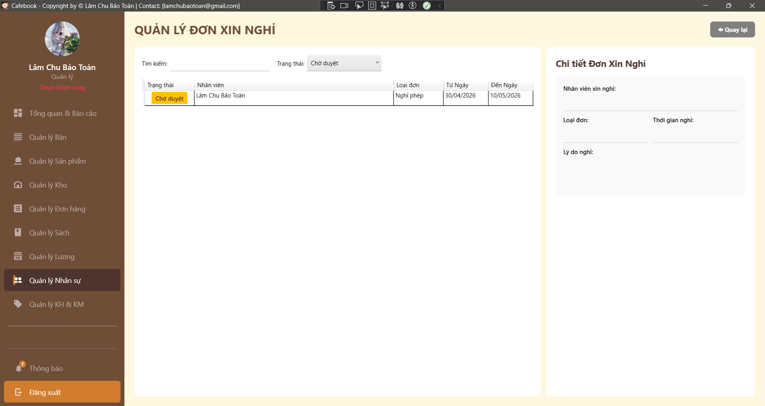
Test Case ID | Mô tả | Hành động | Điều kiện tiên quyết | Kết quả mong đợi | Kết quả thực tế | Kết quả |  |  | Kết quả |  |  | Chú thích
 |  |  |  |  |  | Vòng 1 |  |  | Vòng 2
 |  |  |  |  |  | Trạng thái | Ngày kiểm tra | Người kiểm tra | Trạng thái | Ngày kiểm tra | Người kiểm tra
GUI_SHOW Trang Quản lý đơn xin nghỉ
GUI-DXN01 | Bố cục tổng thể & Tiêu đề | Quan sát màn hình Quản lý Đơn xin nghỉ. |  | - Tiêu đề "QUẢN LÝ ĐƠN XIN NGHỈ". - Có nút "Quay lại" ở góc phải. - Màn hình chia làm 2 vùng: Danh sách (Trái) và Chi tiết (Phải). | - Tiêu đề "QUẢN LÝ ĐƠN XIN NGHỈ". - Có nút "Quay lại" ở góc phải. - Màn hình chia làm 2 vùng: Danh sách (Trái) và Chi tiết (Phải). | Passed | 2026-04-02 | Tú | Passed | 2026-04-02 | Uyên
GUI-DXN02 | Khung bộ lọc tìm kiếm | Quan sát thanh công cụ phía trên lưới. |  | - Có ô "Tìm kiếm:" mặc định trống. - Có ComboBox "Trạng thái:" mặc định là "Chờ duyệt" (hoặc Tất cả tùy cài đặt ban đầu). | - Có ô "Tìm kiếm:" mặc định trống. - Có ComboBox "Trạng thái:" mặc định là "Chờ duyệt" (hoặc Tất cả tùy cài đặt ban đầu). | Passed | 2026-04-02 | Tú | Passed | 2026-04-02 | Uyên
GUI-DXN03 | Lưới dữ liệu (DataGrid) | Quan sát bảng bên trái. |  | - Đủ 5 cột: Trạng thái, Nhân viên, Loại đơn, Từ Ngày, Đến Ngày. | - Đủ 5 cột: Trạng thái, Nhân viên, Loại đơn, Từ Ngày, Đến Ngày. | Passed | 2026-04-02 | Tú | Passed | 2026-04-02 | Uyên
GUI-DXN04 | UI - Nổi bật Trạng thái | Quan sát cột "Trạng thái" trên lưới. | Có dữ liệu các loại. | - Badge "Chờ duyệt" hiển thị màu Vàng/Cam nổi bật. - "Đã duyệt" màu Xanh, "Từ chối" màu Đỏ/Xám. | - Badge "Chờ duyệt" hiển thị màu Vàng/Cam nổi bật. - "Đã duyệt" màu Xanh, "Từ chối" màu Đỏ/Xám. | Passed | 2026-04-02 | Tú | Passed | 2026-04-02 | Uyên
GUI-DXN05 | Form mặc định khi chưa chọn | Quan sát Panel phải khi lưới chưa được chọn. |  | - Các TextBox thông tin bị ẩn nội dung hoặc trống. - Khung nhập "Lý do phản hồi" và nút thao tác ẩn/vô hiệu hóa. | - Các TextBox thông tin bị ẩn nội dung hoặc trống. - Khung nhập "Lý do phản hồi" và nút thao tác ẩn/vô hiệu hóa. | Passed | 2026-04-02 | Tú | Passed | 2026-04-02 | Uyên
GUI-DXN06 | Data Binding: Đơn Chờ Duyệt | Click chọn 1 đơn đang "Chờ duyệt". |  | - Dữ liệu Nhân viên, Loại đơn, Thời gian, Lý do đổ chính xác. - TextBox "Ghi chú phê duyệt" mở khóa (Cho phép nhập). - Hiện nút "Duyệt" và "Từ chối". | - Dữ liệu Nhân viên, Loại đơn, Thời gian, Lý do đổ chính xác. - TextBox "Ghi chú phê duyệt" mở khóa (Cho phép nhập). - Hiện nút "Duyệt" và "Từ chối". | Passed | 2026-04-02 | Tú | Passed | 2026-04-02 | Uyên
GUI-DXN07 | Data Binding: Đơn Đã xử lý | Click chọn 1 đơn "Đã duyệt" hoặc "Từ chối". |  | - Dữ liệu đổ chính xác. - TextBox "Ghi chú phê duyệt" bị khóa (Read-only), hiển thị ghi chú cũ. - Cụm nút thao tác (Duyệt/Từ chối) bị ẩn hoàn toàn. | - Dữ liệu đổ chính xác. - TextBox "Ghi chú phê duyệt" bị khóa (Read-only), hiển thị ghi chú cũ. - Cụm nút thao tác (Duyệt/Từ chối) bị ẩn hoàn toàn. | Passed | 2026-04-02 | Tú | Passed | 2026-04-02 | Uyên
GUI-DXN08 | Chặn UI truy cập (Lớp 2) | Dùng tài khoản không có quyền Quản lý Đơn xin nghỉ. |  | - Hiện thông báo "Bạn không có quyền truy cập chức năng này!". - App tự động quay lại trang trước. | - Hiện thông báo "Bạn không có quyền truy cập chức năng này!". - App tự động quay lại trang trước. | Passed | 2026-04-02 | Tú | Passed | 2026-04-02 | Uyên
FUNCTION_SHOW Trang Quản lý đơn xin nghỉ
FUNC-DXN01 | Lọc dữ liệu theo Tên | 1. Nhập từ khóa (vd: "Toàn") vào ô Tìm kiếm. |  | 1. Lưới dữ liệu bên trái lọc Real-time. 2. Hiển thị chính xác các đơn của nhân viên có tên chứa từ khóa. | 1. Lưới dữ liệu bên trái lọc Real-time. 2. Hiển thị chính xác các đơn của nhân viên có tên chứa từ khóa. | Passed | 2026-04-02 | Tú | Passed | 2026-04-02 | Uyên
FUNC-DXN02 | Lọc dữ liệu theo Trạng thái | 1. Đổi Dropdown Trạng thái sang "Từ chối". | Có đơn từ chối. | 1. Lưới dữ liệu tải lại. 2. Chỉ hiển thị danh sách các đơn đã bị từ chối. | 1. Lưới dữ liệu tải lại. 2. Chỉ hiển thị danh sách các đơn đã bị từ chối. | Passed | 2026-04-02 | Tú | Passed | 2026-04-02 | Uyên
FUNC-DXN03 | Chọn lại đơn bị reset form | 1. Đang nhập dở ghi chú ở đơn A. 2. Click sang đơn B trên lưới. |  | 1. Form detail tự động đổ dữ liệu của B. 2. Ghi chú dở dang của A bị xóa trắng, không lưu lưu nhầm sang B. | 1. Form detail tự động đổ dữ liệu của B. 2. Ghi chú dở dang của A bị xóa trắng, không lưu lưu nhầm sang B. | Passed | 2026-04-02 | Tú | Passed | 2026-04-02 | Uyên
FUNC-DXN04 | Kiểm tra hiển thị Số ngày nghỉ | 1. Chọn 1 đơn nghỉ từ 30/04/2026 đến 10/05/2026. |  | 1. (Kỳ vọng fix Bug) UI phải hiển thị dòng text tính toán rõ: Tổng số ngày nghỉ = 11 ngày. | 1. (Kỳ vọng fix Bug) UI phải hiển thị dòng text tính toán rõ: Tổng số ngày nghỉ = 11 ngày. | Passed | 2026-04-02 | Tú | Passed | 2026-04-02 | Uyên
FUNC-DXN05 | Từ chối đơn (Luồng chuẩn) | 1. Chọn 1 đơn "Chờ duyệt". 2. Nhập Ghi chú phê duyệt (vd: "Thiếu người"). 3. Nhấn "Từ chối" -> Chọn "Yes". |  | 1. Báo "Đã Từ chối đơn thành công!". 2. Danh sách tải lại, đơn chuyển sang trạng thái "Từ chối". | 1. Báo "Đã Từ chối đơn thành công!". 2. Danh sách tải lại, đơn chuyển sang trạng thái "Từ chối". | Passed | 2026-04-02 | Tú | Passed | 2026-04-02 | Uyên
FUNC-DXN06 | Phê duyệt đơn (Không trùng ca) | 1. Chọn 1 đơn "Chờ duyệt" của NV chưa được xếp ca vào ngày đó. 2. Nhấn "Duyệt". | API trả về list rỗng. | 1. Popup Confirm KHÔNG hiện danh sách ca. 2. Hiện dòng chữ "Không có ca làm việc nào bị ảnh hưởng". 3. Nhấn Xác nhận -> Đơn chuyển trạng thái "Đã duyệt". | 1. Popup Confirm KHÔNG hiện danh sách ca. 2. Hiện dòng chữ "Không có ca làm việc nào bị ảnh hưởng". 3. Nhấn Xác nhận -> Đơn chuyển trạng thái "Đã duyệt". | Passed | 2026-04-02 | Tú | Passed | 2026-04-02 | Uyên
FUNC-DXN07 | Phê duyệt đơn (Trùng ca) | 1. Chọn 1 NV đang được xếp ca vào ngày xin nghỉ. 2. Nhấn "Duyệt". | API trả về list ca bị trùng. | 1. Popup Confirm bật lên. 2. DataGrid trên Popup hiển thị danh sách các ca làm của người này trong khoảng thời gian xin nghỉ. | 1. Popup Confirm bật lên. 2. DataGrid trên Popup hiển thị danh sách các ca làm của người này trong khoảng thời gian xin nghỉ. | Passed | 2026-04-02 | Tú | Passed | 2026-04-02 | Uyên
FUNC-DXN08 | Hủy duyệt từ Popup Trùng ca | 1. Ở Popup hiển thị ca bị trùng, nhấn nút "Hủy" hoặc đóng [X]. |  | 1. Đóng Popup. 2. Đơn xin nghỉ vẫn giữ nguyên trạng thái "Chờ duyệt", không gọi API approve. | 1. Đóng Popup. 2. Đơn xin nghỉ vẫn giữ nguyên trạng thái "Chờ duyệt", không gọi API approve. | Passed | 2026-04-02 | Tú | Passed | 2026-04-02 | Uyên
FUNC-DXN09 | Xác nhận duyệt từ Popup Trùng ca | 1. Tại Popup, nhấn "Xác nhận duyệt & Hủy ca". |  | 1. Báo "Đã Duyệt đơn thành công!". 2. Trạng thái đơn thành "Đã duyệt". 3. (Tính đồng bộ) Sang màn hình Quản lý Xếp ca, các ca làm của NV này trong ngày nghỉ đó đã tự động bị xóa/rút tên. | 1. Báo "Đã Duyệt đơn thành công!". 2. Trạng thái đơn thành "Đã duyệt". 3. (Tính đồng bộ) Sang màn hình Quản lý Xếp ca, các ca làm của NV này trong ngày nghỉ đó đã tự động bị xóa/rút tên. | Passed | 2026-04-02 | Tú | Passed | 2026-04-02 | Uyên
FUNC-DXN10 | Chống XSS trong Ghi chú | 1. Nhập Ghi chú phê duyệt: <script>alert('xss')</script>. 2. Tiến hành duyệt/từ chối. |  | 1. Lưu thành công, dữ liệu là text thuần túy. 2. Không chạy mã độc trên giao diện. | 1. Lưu thành công, dữ liệu là text thuần túy. 2. Không chạy mã độc trên giao diện. | Passed | 2026-04-02 | Tú | Passed | 2026-04-02 | Uyên
FUNC-DXN11 | Đồng bộ hệ thống: Bảng chấm công | 1. Phê duyệt 1 đơn nghỉ phép năm. 2. Sang màn hình Quản lý Chấm công/Bảng lương. |  | 1. Hệ thống nhận diện nhân viên có phép trong ngày đó (Ảnh hưởng việc tính chuyên cần). | 1. Hệ thống nhận diện nhân viên có phép trong ngày đó (Ảnh hưởng việc tính chuyên cần). | Passed | 2026-04-02 | Tú | Passed | 2026-04-02 | Uyên
FUNC-DXN12 | Thông báo đến nhân viên | 1. Sau khi thao tác Duyệt/Từ chối. |  | 1. Hệ thống (Backend) gửi thông báo về máy nhân viên (Push Noti / Email) về kết quả. | 1. Hệ thống (Backend) gửi thông báo về máy nhân viên (Push Noti / Email) về kết quả. | Passed | 2026-04-02 | Tú | Passed | 2026-04-02 | Uyên
FUNC-DXN13 | Lưu vết Người duyệt (Audit Trail) | 1. Admin đăng nhập và duyệt 1 đơn. 2. Kiểm tra DB / API response của đơn đó. |  | 1. Thông tin IdNguoiDuyet lưu chính xác ID của Admin. 2. Ghi nhận đúng thời điểm UpdatedAt. | 1. Thông tin IdNguoiDuyet lưu chính xác ID của Admin. 2. Ghi nhận đúng thời điểm UpdatedAt. | Passed | 2026-04-02 | Tú | Passed | 2026-04-02 | Uyên
FUNC-DXN14 | Điều hướng - Quay lại | 1. Nhấn nút "Quay lại" ở góc trên cùng. |  | 1. Ứng dụng điều hướng an toàn trở về trang chủ "Quản lý Nhân sự". | 1. Ứng dụng điều hướng an toàn trở về trang chủ "Quản lý Nhân sự". | Passed | 2026-04-02 | Tú | Passed | 2026-04-02 | Uyên

Nghiệp vụ chấm công
Project Name | XÂY DỰNG HỆ THỐNG QUẢN LÝ VÀ ĐẶT BÀN CAFEBOOK TÍCH HỢP CHATBOT AI HỖ TRỢ TƯ VẤN
Module Code | Nghiệp vụ chấm công
 | Hoàn thành | Lỗi | Chưa kiểm tra | Bị chăn | Tổng số trường hợp thử nghiệm
Round 1 | 13 | 1 | 0 | 0 | 14
Round 2 | 14 | 0 | 0 | 0 | 14
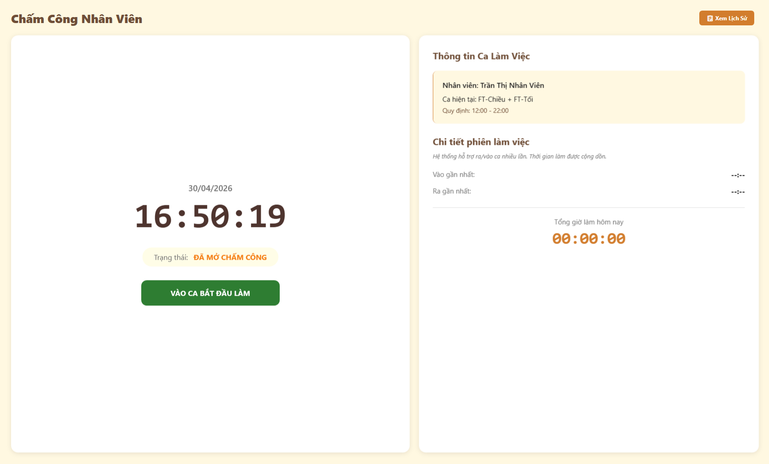
Test Case ID | Mô tả | Hành động | Điều kiện tiên quyết | Kết quả mong đợi | Kết quả thực tế | Kết quả |  |  | Kết quả |  |  | Chú thích
 |  |  |  |  |  | Vòng 1 |  |  | Vòng 2
 |  |  |  |  |  | Trạng thái | Ngày kiểm tra | Người kiểm tra | Trạng thái | Ngày kiểm tra | Người kiểm tra
GUI_SHOW Nghiệp vụ chấm công
GUI-CC01 | [Xem Lịch Sử] Button |  |  | - Nút màu cam nằm ở góc phải trên cùng. - Trạng thái: Enable | - Nút màu cam nằm ở góc phải trên cùng. - Trạng thái: Enable | Passed | 2026-04-30 | Tú | Passed | 2026-04-30 | Uyên
GUI-CC02 | [Đồng hồ thời gian thực] Label |  |  | - Hiển thị đúng ngày giờ hiện tại, số giây nhảy liên tục. - Trạng thái: Enable | - Hiển thị đúng ngày giờ hiện tại, số giây nhảy liên tục. - Trạng thái: Enable | Passed | 2026-04-30 | Tú | Passed | 2026-04-30 | Uyên
GUI-CC03 | [Trạng thái] Label |  |  | - Text thay đổi linh hoạt (ĐÃ MỞ CHẤM CÔNG / Đang làm việc). - Trạng thái: Enable | - Text thay đổi linh hoạt (ĐÃ MỞ CHẤM CÔNG / Đang làm việc). - Trạng thái: Enable | Passed | 2026-04-30 | Tú | Passed | 2026-04-30 | Uyên
GUI-CC04 | [VÀO CA BẮT ĐẦU LÀM] Button |  |  | - Nút màu xanh lá. - Trạng thái: Enable khi chưa vào ca, Disable khi đang làm. | - Nút màu xanh lá. - Trạng thái: Enable khi chưa vào ca, Disable khi đang làm. | Passed | 2026-04-30 | Tú | Passed | 2026-04-30 | Uyên
GUI-CC05 | [TRẢ CA (RA VỀ)] Button |  |  | - Nút màu đỏ. - Trạng thái: Disable khi chưa vào ca, Enable khi đang làm. | - Nút màu đỏ. - Trạng thái: Disable khi chưa vào ca, Enable khi đang làm. | Failed | 2026-04-30 | Tú | Passed | 2026-04-30 | Uyên
GUI-CC06 | [Thông tin Ca Làm Việc] Panel |  |  | - Nằm góc phải. Hiện rõ tên nhân viên, tên ca và giờ quy định. - Trạng thái: Enable | - Nằm góc phải. Hiện rõ tên nhân viên, tên ca và giờ quy định. - Trạng thái: Enable | Passed | 2026-04-30 | Tú | Passed | 2026-04-30 | Uyên
GUI-CC07 | [Vào gần nhất, Ra gần nhất, Tổng giờ làm hôm nay] Label |  |  | - Hiển thị trong khu vực Chi tiết phiên làm việc. - Trạng thái: Enable | - Hiển thị trong khu vực Chi tiết phiên làm việc. - Trạng thái: Enable | Passed | 2026-04-30 | Tú | Passed | 2026-04-30 | Uyên

FUNCTION_SHOW Nghiệp vụ chấm công
FUNC-CC01 | Click bắt đầu làm việc | 1. Nhấn nút "VÀO CA BẮT ĐẦU LÀM" (Màu xanh) | Truy cập vào hệ thống với tư cách Nhân viên | Nút "Vào ca" bị mờ (Disable), nút "Trả ca" sáng lên (Enable). Trạng thái đổi thành "Đang làm việc" | Nút "Vào ca" bị mờ (Disable), nút "Trả ca" sáng lên (Enable). Trạng thái đổi thành "Đang làm việc" | Passed | 2026-04-30 | Tú | Passed | 2026-04-30 | Uyên
FUNC-CC02 | Cập nhật giờ vào ca | 1. Quan sát bảng "Chi tiết phiên làm việc" | Truy cập vào hệ thống với tư cách Nhân viên | Ô "Vào gần nhất" hiển thị đúng giờ phút vừa bấm nút (VD: 16:50) | Ô "Vào gần nhất" hiển thị đúng giờ phút vừa bấm nút (VD: 16:51) | Passed | 2026-04-30 | Tú | Passed | 2026-04-30 | Uyên
FUNC-CC03 | Đếm thời gian làm việc (Real-time) | 1. Quan sát ô "Tổng giờ làm hôm nay" | Truy cập vào hệ thống với tư cách Nhân viên | Đồng hồ bắt đầu đếm số giây và phút tăng dần lên | Đồng hồ bắt đầu đếm số giây và phút tăng dần lên | Passed | 2026-04-30 | Tú | Passed | 2026-04-30 | Uyên
FUNC-CC04 | Trạng thái giờ ra khi đang làm | 1. Quan sát ô "Ra gần nhất" | Truy cập vào hệ thống với tư cách Nhân viên | Hiển thị text "Đang chạy..." | Hiển thị text "Đang chạy..." | Passed | 2026-04-30 | Tú | Passed | 2026-04-30 | Uyên
FUNC-CC05 | Click kết thúc ca làm | 1. Nhấn nút "TRẢ CA (RA VỀ)" (Màu đỏ) | Truy cập vào hệ thống với tư cách Nhân viên | Nút "Trả ca" bị mờ (Disable), nút "Vào ca" sáng lại (Enable). Trạng thái về "ĐÃ MỞ CHẤM CÔNG" | Nút "Trả ca" bị mờ (Disable), nút "Vào ca" sáng lại (Enable). Trạng thái về "ĐÃ MỞ CHẤM CÔNG" | Passed | 2026-04-30 | Tú | Passed | 2026-04-30 | Uyên
FUNC-CC06 | Cập nhật giờ kết thúc ca | 1. Quan sát bảng "Chi tiết phiên làm việc" | Truy cập vào hệ thống với tư cách Nhân viên | Ô "Ra gần nhất" hiển thị giờ vừa bấm. Ô "Tổng giờ làm" ngừng đếm và lưu lại số cuối cùng | Ô "Ra gần nhất" hiển thị giờ vừa bấm. Ô "Tổng giờ làm" ngừng đếm và lưu lại số cuối cùng | Passed | 2026-04-30 | Tú | Passed | 2026-04-30 | Uyên
FUNC-CC07 | Xem lịch sử chấm công | 1. Click nút "Xem Lịch Sử" | Truy cập vào hệ thống với tư cách Nhân viên | Hệ thống chuyển hướng sang trang hiển thị danh sách các phiên chấm công cũ | Hệ thống chuyển hướng sang trang hiển thị danh sách các phiên chấm công cũ | Passed | 2026-04-30 | Tú | Passed | 2026-04-30 | Uyên

Quản lý phát lương
Project Name | XÂY DỰNG HỆ THỐNG QUẢN LÝ VÀ ĐẶT BÀN CAFEBOOK TÍCH HỢP CHATBOT AI HỖ TRỢ TƯ VẤN
Module Code | Quản lý phát lương
 | Hoàn thành | Lỗi | Chưa kiểm tra | Bị chăn | Tổng số trường hợp thử nghiệm
Round 1 | 20 | 0 | 0 | 0 | 20
Round 2 | 20 | 0 | 0 | 0 | 20
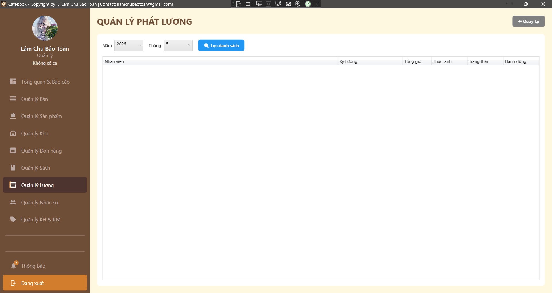
Test Case ID | Mô tả | Hành động | Điều kiện tiên quyết | Kết quả mong đợi | Kết quả thực tế | Kết quả |  |  | Kết quả |  |  | Chú thích
 |  |  |  |  |  | Vòng 1 |  |  | Vòng 2
 |  |  |  |  |  | Trạng thái | Ngày kiểm tra | Người kiểm tra | Trạng thái | Ngày kiểm tra | Người kiểm tra
GUI_SHOW Trang Quản lý phát lương
GUI-PL01 | Bố cục tổng thể & Tiêu đề | Quan sát màn hình Quản lý Phát lương. |  | - Tiêu đề "QUẢN LÝ PHÁT LƯƠNG". - Có nút "Quay lại" ở góc trên bên phải. | - Tiêu đề "QUẢN LÝ PHÁT LƯƠNG". - Có nút "Quay lại" ở góc trên bên phải. | Passed | 2026-05-02 | Uyên | Passed | 2026-05-02 | Uyên
GUI-PL02 | Trạng thái Bộ lọc mặc định | Quan sát thanh công cụ bộ lọc. |  | - Dropdown "Năm" và "Tháng" tự động chọn thời gian hiện tại. - Có nút "Lọc danh sách" màu xanh. | - Dropdown "Năm" và "Tháng" tự động chọn thời gian hiện tại. - Có nút "Lọc danh sách" màu xanh. | Passed | 2026-05-02 | Uyên | Passed | 2026-05-02 | Uyên
GUI-PL03 | Lưới dữ liệu (DataGrid) | Quan sát các cột của bảng. |  | - Đủ 6 cột: Nhân viên, Kỳ Lương, Tổng giờ, Thực lãnh, Trạng thái, Hành động. | - Đủ 6 cột: Nhân viên, Kỳ Lương, Tổng giờ, Thực lãnh, Trạng thái, Hành động. | Passed | 2026-05-02 | Uyên | Passed | 2026-05-02 | Uyên
GUI-PL04 | Cột Hành động (Quick Actions) | Lọc một kỳ lương đã chốt và có dữ liệu.2. Quan sát cột "Hành động". | Có dữ liệu lương đã chốt. | - Phải hiển thị đủ các nút: "Xem chi tiết", "Xác nhận đã trả", "Xuất phiếu". - (Nếu Dev chỉ làm nút Xem chi tiết, đánh FAIL test case này). | - Phải hiển thị đủ các nút: "Xem chi tiết", "Xác nhận đã trả", "Xuất phiếu". - (Nếu Dev chỉ làm nút Xem chi tiết, đánh FAIL test case này). | Passed | 2026-05-02 | Uyên | Passed | 2026-05-02 | Uyên
GUI-PL05 | UI - Nổi bật Trạng thái | Quan sát màu sắc text ở cột "Trạng thái". | Có đủ các trạng thái. | - Trạng thái "Chờ thanh toán": Màu vàng/cam hoặc đỏ. - Trạng thái "Đã thanh toán": Màu xanh lá (Green). | - Trạng thái "Chờ thanh toán": Màu vàng/cam hoặc đỏ. - Trạng thái "Đã thanh toán": Màu xanh lá (Green). | Passed | 2026-05-02 | Uyên | Passed | 2026-05-02 | Uyên
GUI-PL06 | Chặn UI truy cập (Lớp 2) | Đăng nhập tài khoản Nhân viên (không có quyền Quản lý Bảng lương). |  | - Hiển thị popup cảnh báo "Từ chối truy cập module Phát lương!". - App tự động điều hướng lùi lại. | - Hiển thị popup cảnh báo "Từ chối truy cập module Phát lương!". - App tự động điều hướng lùi lại. | Passed | 2026-05-02 | Uyên | Passed | 2026-05-02 | Uyên
GUI-PL07 | Sidebar Active | Quan sát thanh Menu bên trái. |  | - Mục "Quản lý Lương" vẫn đang ở trạng thái Active (Sáng màu). | - Mục "Quản lý Lương" vẫn đang ở trạng thái Active (Sáng màu). | Passed | 2026-05-02 | Uyên | Passed | 2026-05-02 | Uyên
FUNCTION_SHOW Trang Quản lý phát lương
FUNC-PL01 | Tự động Load dữ liệu | 1. Truy cập vào màn hình Quản lý Phát lương. | Tháng hiện tại ĐÃ CHỐT lương. | 1. Ứng dụng hiển thị hiệu ứng Loading. 2. Lưới dữ liệu tự động đổ danh sách phát lương của tháng hiện tại mà không cần nhấn "Lọc". | 1. Ứng dụng hiển thị hiệu ứng Loading. 2. Lưới dữ liệu tự động đổ danh sách phát lương của tháng hiện tại mà không cần nhấn "Lọc". | Passed | 2026-05-02 | Uyên | Passed | 2026-05-02 | Uyên
FUNC-PL02 | Ràng buộc chưa Chốt lương | 1. Chọn Năm/Tháng của một kỳ CHƯA CHỐT LƯƠNG. 2. Nhấn "Lọc danh sách". | Kỳ lương chưa được chốt. | 1. Lưới dữ liệu trống (Không hiển thị bất kỳ bản ghi nào). . | 1. Lưới dữ liệu trống (Không hiển thị bất kỳ bản ghi nào). | Passed | 2026-05-02 | Uyên | Passed | 2026-05-02 | Uyên
FUNC-PL03 | Lọc dữ liệu đã Chốt | 1. Chọn Năm/Tháng của một kỳ ĐÃ CHỐT. 2. Nhấn "Lọc danh sách". |  | 1. Lưới hiển thị danh sách nhân viên cần trả lương. 2. Số tiền "Thực lãnh" khớp 100% với số liệu đã xem ở màn hình Chốt lương. | 1. Lưới hiển thị danh sách nhân viên cần trả lương. 2. Số tiền "Thực lãnh" khớp 100% với số liệu đã xem ở màn hình Chốt lương. | Passed | 2026-05-02 | Uyên | Passed | 2026-05-02 | Uyên
FUNC-PL04 | Tính bất biến của "Thực lãnh" | 1. Tìm mọi cách (click đúp, nhấn F2) vào ô số tiền "Thực lãnh" trên DataGrid. |  | 1. Tuyệt đối không thể chỉnh sửa số tiền ở màn hình này (Chế độ Read-only). | 1. Tuyệt đối không thể chỉnh sửa số tiền ở màn hình này (Chế độ Read-only). | Passed | 2026-05-02 | Uyên | Passed | 2026-05-02 | Uyên
FUNC-PL05 | Mở Popup Xem Chi Tiết | 1. Nhấn nút "Xem chi tiết" tại một dòng nhân viên. |  | 1. Cửa sổ PhieuLuongPreviewWindow bật lên (Dạng Modal/Dialog). 2. Hiển thị chi tiết công, thưởng, phạt của nhân viên đó. | 1. Cửa sổ PhieuLuongPreviewWindow bật lên (Dạng Modal/Dialog). 2. Hiển thị chi tiết công, thưởng, phạt của nhân viên đó. | Passed | 2026-05-02 | Uyên | Passed | 2026-05-02 | Uyên
FUNC-PL06 | Xác nhận thanh toán (Luồng chuẩn) | 1. Thực hiện thao tác "Xác nhận đã trả" (tại grid hoặc trong popup). 2. Trở lại màn hình Quản lý Phát lương. | Đơn lương đang ở trạng thái "Chờ thanh toán". | 1. Báo thành công. 2. Cột trạng thái của nhân viên đó chuyển sang "Đã thanh toán". 3. Nút Xác nhận bị mờ (Khóa). | 1. Báo thành công. 2. Cột trạng thái của nhân viên đó chuyển sang "Đã thanh toán". 3. Nút Xác nhận bị mờ (Khóa). | Passed | 2026-05-02 | Uyên | Passed | 2026-05-02 | Uyên
FUNC-PL07 | Đồng bộ hệ thống: Gửi Email/App | 1. Tại Case FUNC-PL06, check hộp thư Email hoặc Noti App của nhân viên vừa được xác nhận lương. |  | 1. Nhân viên nhận được thông báo "Lương tháng X đã được thanh toán...". | 1. Nhân viên nhận được thông báo "Lương tháng X đã được thanh toán...". | Passed | 2026-05-02 | Uyên | Passed | 2026-05-02 | Uyên
FUNC-PL08 | Kiểm tra Audit Trail (Lưu vết) | 1. Truy cập Database (hoặc nhờ Dev check logs) của bản ghi vừa xác nhận thanh toán. |  | 1. Log ghi nhận chính xác ID Quản lý/Kế toán đã click nút và Timestamp thời gian thực hiện lệnh. | 1. Log ghi nhận chính xác ID Quản lý/Kế toán đã click nút và Timestamp thời gian thực hiện lệnh. | Passed | 2026-05-02 | Uyên | Passed | 2026-05-02 | Uyên
FUNC-PL09 | Tái chốt lương (Cross-module constraint) | 1. Một nhân viên đã được chuyển trạng thái "Đã thanh toán". 2. Ép Dev dùng tool mở lại khóa chốt lương tháng đó và thử thay đổi tiền. |  | 1. Hệ thống Backend phải chặn cứng: Không thể thay đổi bảng lương khi đã có nhân viên được thanh toán. | 1. Hệ thống Backend phải chặn cứng: Không thể thay đổi bảng lương khi đã có nhân viên được thanh toán. | Passed | 2026-05-02 | Uyên | Passed | 2026-05-02 | Uyên
FUNC-PL10 | Xuất phiếu lương | 1. Nhấn nút "Xuất phiếu lương" (Nếu Dev code). |  | 1. Tải thành công file PDF/Excel hoặc bung cửa sổ in (Print Preview). 2. Dữ liệu trên phiếu khớp với DataGrid. | 1. Tải thành công file PDF/Excel hoặc bung cửa sổ in (Print Preview). 2. Dữ liệu trên phiếu khớp với DataGrid. | Passed | 2026-05-02 | Uyên | Passed | 2026-05-02 | Uyên
FUNC-PL11 | Đóng Popup không thao tác | 1. Mở popup "Xem chi tiết". 2. Tắt popup bằng nút [X] hoặc Cancel. |  | 1. Popup đóng lại. 2. Lưới dữ liệu gốc không thay đổi trạng thái, không gọi API vô ích. | 1. Popup đóng lại. 2. Lưới dữ liệu gốc không thay đổi trạng thái, không gọi API vô ích. | Passed | 2026-05-02 | Uyên | Passed | 2026-05-02 | Uyên
FUNC-PL12 | Load dữ liệu vượt năm | 1. Mở Dropdown "Năm". |  | 1. Chỉ hiển thị list giới hạn: Năm hiện tại -2 đến Năm hiện tại +1 (vd: 2024, 2025, 2026, 2027). | 1. Chỉ hiển thị list giới hạn: Năm hiện tại -2 đến Năm hiện tại +1 (vd: 2024, 2025, 2026, 2027). | Passed | 2026-05-02 | Uyên | Passed | 2026-05-02 | Uyên
FUNC-PL14 | Điều hướng - Quay lại | 1. Nhấn nút "Quay lại" ở góc trên cùng. |  | 1. Ứng dụng thoát và trở về màn hình "Quản lý Lương". | 1. Ứng dụng thoát và trở về màn hình "Quản lý Lương". | Passed | 2026-05-02 | Uyên | Passed | 2026-05-02 | Uyên

Quản lý lương
Project Name | XÂY DỰNG HỆ THỐNG QUẢN LÝ VÀ ĐẶT BÀN CAFEBOOK TÍCH HỢP CHATBOT AI HỖ TRỢ TƯ VẤN
Module Code | Quản lý lương
 | Hoàn thành | Lỗi | Chưa kiểm tra | Bị chăn | Tổng số trường hợp thử nghiệm
Round 1 | 22 | 0 | 0 | 0 | 22
Round 2 | 22 | 0 | 0 | 0 | 22
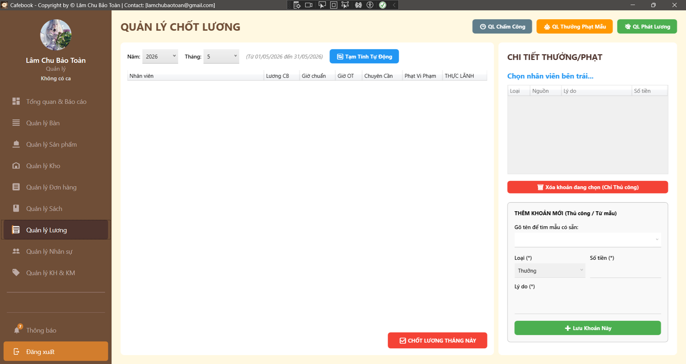
Test Case ID | Mô tả | Hành động | Điều kiện tiên quyết | Kết quả mong đợi | Kết quả thực tế | Kết quả |  |  | Kết quả |  |  | Chú thích
 |  |  |  |  |  | Vòng 1 |  |  | Vòng 2
 |  |  |  |  |  | Trạng thái | Ngày kiểm tra | Người kiểm tra | Trạng thái | Ngày kiểm tra | Người kiểm tra
GUI_SHOW Trang Quản lý lương
GUI-LUONG01 | Bố cục tổng thể & Tiêu đề | Quan sát màn hình Quản lý Lương. |  | - Tiêu đề hiển thị "QUẢN LÝ CHỐT LƯƠNG". - Có 3 nút điều hướng ở góc phải: QL Chấm Công, QL Thưởng Phạt Mẫu, QL Phát Lương. -Giao diện chia 2 vùng rõ rệt (Bảng lương bên trái, Chi tiết bên phải). |  | Passed | 2026-05-02 | Uyên | Passed | 2026-05-02 | Hưng
GUI-LUONG02 | Default Date & Label | Nhìn vào khu vực bộ lọc thời gian. |  | - ComboBox Năm và Tháng tự động chọn thời gian hiện tại. - Dòng text mờ hiển thị đúng khoảng thời gian (vd: "Từ 01/05/2026 đến 31/05/2026"). |  | Passed | 2026-05-02 | Uyên | Passed | 2026-05-02 | Hưng
GUI-LUONG03 | Khung DataGrid Bảng lương | Quan sát lưới dữ liệu bên trái. |  | - Đủ 7 cột: Nhân viên, Lương CB, Giờ chuẩn, Giờ OT, Chuyên Cần, Phạt Vi Phạm, THỰC LÃNH. |  | Passed | 2026-05-02 | Uyên | Passed | 2026-05-02 | Hưng
GUI-LUONG04 | Trạng thái nút Chốt lương | Quan sát lưới dữ liệu khi chưa bấm Tạm tính. |  | - Lưới trống. - Nút "CHỐT LƯƠNG THÁNG NÀY" (Đỏ) bị mờ (Disable). |  | Passed | 2026-05-02 | Uyên | Passed | 2026-05-02 | Hưng
GUI-LUONG05 | Form thêm khoản thủ công | Quan sát Panel bên phải. |  | - Có dấu (*) tại Loại, Số tiền, Lý do. - ComboBox Loại có 2 tùy chọn mặc định: Thưởng, Phạt. |  | Passed | 2026-05-02 | Uyên | Passed | 2026-05-02 | Hưng
GUI-LUONG06 | Data Binding khi chọn Mẫu | Mở ComboBox "Gõ tên để tìm mẫu có sẵn".2. Chọn một mẫu (vd: Phạt đi muộn 50k). | Có cấu hình mẫu trong DB. | - Ô Loại tự chuyển thành "Phạt". - Ô Số tiền tự nhảy "50,000". - Ô Lý do tự điền "Đi muộn". |  | Passed | 2026-05-02 | Uyên | Passed | 2026-05-02 | Hưng
GUI-LUONG07 | Chặn UI đối với quyền (Lớp 1) | Đăng nhập bằng Account Nhân viên thường. |  | - Bị chặn hoàn toàn, bung thông báo "Từ chối truy cập Quản lý Lương!". - App lùi về trang trước. |  | Passed | 2026-05-02 | Uyên | Passed | 2026-05-02 | Hưng
FUNCTION_SHOW Trang Quản lý lương
FUNC-LUONG01 | Chọn kỳ lương trong quá khứ | 1. Đổi Tháng/Năm về kỳ lương cũ. 2. Nhấn "Tạm Tính Tự Động". | Dữ liệu chấm công đã có. | 1. Hệ thống tính toán và đổ dữ liệu vào lưới Bảng lương thành công. 2. Nút "Chốt lương" bật sáng (Enable). | 1. Hệ thống tính toán và đổ dữ liệu vào lưới Bảng lương thành công. 2. Nút "Chốt lương" bật sáng (Enable). | Passed | 2026-05-02 | Uyên | Passed | 2026-05-02 | Hưng
FUNC-LUONG02 | Tạm tính dữ liệu thành công | 1. Chọn kỳ lương tháng trước. 2. Nhấn "Tạm Tính Tự Động". |  | 1. Hiện thông báo "Tạm tính hoàn tất" và hướng dẫn thêm thủ công. 2. Bảng lương hiển thị dữ liệu nhân sự. 3. Số tiền ở cột Thực Lãnh hiển thị chuẩn VNĐ. | 1. Hiện thông báo "Tạm tính hoàn tất" và hướng dẫn thêm thủ công. 2. Bảng lương hiển thị dữ liệu nhân sự. 3. Số tiền ở cột Thực Lãnh hiển thị chuẩn VNĐ. | Passed | 2026-05-02 | Uyên | Passed | 2026-05-02 | Hưng
FUNC-LUONG03 | Xem chi tiết Thưởng/Phạt | 1. Bấm chọn 1 Nhân viên trên Bảng lương bên trái. |  | 1. Panel phải mở khóa (Enable). 2. Tên nhân viên xuất hiện ở tiêu đề panel phải. 3. Lưới chi tiết tải danh sách các khoản (Tự động & Thủ công) của người đó. | 1. Panel phải mở khóa (Enable). 2. Tên nhân viên xuất hiện ở tiêu đề panel phải. 3. Lưới chi tiết tải danh sách các khoản (Tự động & Thủ công) của người đó. | Passed | 2026-05-02 | Uyên | Passed | 2026-05-02 | Hưng
FUNC-LUONG04 | Bỏ trống thông tin Thêm khoản | 1. Chọn nhân viên. 2. Để trống Số tiền hoặc Lý do. 3. Nhấn "Lưu Khoản Này". |  | 1. UI chặn thao tác. 2. Cảnh báo "Vui lòng nhập lý do" hoặc "Số tiền phải > 0". | 1. UI chặn thao tác. 2. Cảnh báo "Vui lòng nhập lý do" hoặc "Số tiền phải > 0". | Passed | 2026-05-02 | Uyên | Passed | 2026-05-02 | Hưng
FUNC-LUONG05 | Nhập Số tiền <= 0 / Ký tự chữ | 1. Nhập Số tiền = "-100" hoặc "abc". 2. Nhấn "Lưu Khoản Này". |  | 1. UI chặn thao tác. 2. Cảnh báo "Số tiền phải > 0". | 1. UI chặn thao tác. 2. Cảnh báo "Số tiền phải > 0". | Passed | 2026-05-02 | Uyên | Passed | 2026-05-02 | Hưng
FUNC-LUONG06 | Thêm khoản Thưởng thủ công | 1. Chọn Loại = "Thưởng", nhập 500,000, Lý do = "Thưởng nóng". 2. Nhấn "Lưu Khoản Này". |  | 1. Báo thêm thành công. 2. Lưới Chi tiết bên phải có thêm dòng mới. 3. Cột THỰC LÃNH của nhân viên bên trái TỰ ĐỘNG CỘNG THÊM 500,000đ. | 1. Báo thêm thành công. 2. Lưới Chi tiết bên phải có thêm dòng mới. 3. Cột THỰC LÃNH của nhân viên bên trái TỰ ĐỘNG CỘNG THÊM 500,000đ. | Passed | 2026-05-02 | Uyên | Passed | 2026-05-02 | Hưng
FUNC-LUONG07 | Thêm khoản Phạt thủ công | 1. Chọn Loại = "Phạt", nhập 100,000, Lý do = "Làm vỡ ly". 2. Nhấn "Lưu Khoản Này". |  | 1. Lưới chi tiết cập nhật. 2. Cột THỰC LÃNH của nhân viên TỰ ĐỘNG BỊ TRỪ 100,000đ. | 1. Lưới chi tiết cập nhật. 2. Cột THỰC LÃNH của nhân viên TỰ ĐỘNG BỊ TRỪ 100,000đ. | Passed | 2026-05-02 | Uyên | Passed | 2026-05-02 | Hưng
FUNC-LUONG08 | Ràng buộc: Xóa khoản Tự động | 1. Chọn 1 khoản do hệ thống tự sinh (IsAuto = true) trên lưới bên phải. 2. Nhấn "Xóa khoản đang chọn". |  | 1. Hệ thống chặn lệnh xóa. 2. Bung cảnh báo "Không thể xóa khoản Tự động. Hãy sửa chấm công thay thế". | 1. Hệ thống chặn lệnh xóa. 2. Bung cảnh báo "Không thể xóa khoản Tự động. Hãy sửa chấm công thay thế". | Passed | 2026-05-02 | Uyên | Passed | 2026-05-02 | Hưng
FUNC-LUONG09 | Xóa khoản Thủ công | 1. Chọn khoản thưởng nóng vừa tạo thủ công. 2. Nhấn "Xóa" -> Yes. |  | 1. Khoản đó biến mất khỏi lưới chi tiết. 2. Cột THỰC LÃNH của nhân viên ở bảng trái tự động trừ ngược lại số tiền thưởng. | 1. Khoản đó biến mất khỏi lưới chi tiết. 2. Cột THỰC LÃNH của nhân viên ở bảng trái tự động trừ ngược lại số tiền thưởng. | Passed | 2026-05-02 | Uyên | Passed | 2026-05-02 | Hưng
FUNC-LUONG10 | Hủy pop-up Chốt lương | 1. Nhấn nút "CHỐT LƯƠNG THÁNG NÀY". 2. Tại hộp thoại cảnh báo rủi ro, chọn "No" hoặc "Cancel". |  | 1. Đóng hộp thoại. 2. Không gọi API, hệ thống giữ nguyên trạng thái Tạm tính. | 1. Đóng hộp thoại. 2. Không gọi API, hệ thống giữ nguyên trạng thái Tạm tính. | Passed | 2026-05-02 | Uyên | Passed | 2026-05-02 | Hưng
FUNC-LUONG11 | Chốt lương thành công | 1. Nhấn nút "CHỐT LƯƠNG THÁNG NÀY". 2. Chọn "Yes". | Kỳ lương chưa từng được chốt. | 1. Báo "Chốt lương thành công!". 2. Bảng lương bị xóa trắng, nút Chốt lương bị vô hiệu hóa. 3. Panel chi tiết bên phải bị vô hiệu hóa (Khóa thao tác sửa đổi). | 1. Báo "Chốt lương thành công!". 2. Bảng lương bị xóa trắng, nút Chốt lương bị vô hiệu hóa. 3. Panel chi tiết bên phải bị vô hiệu hóa (Khóa thao tác sửa đổi). | Passed | 2026-05-02 | Uyên | Passed | 2026-05-02 | Hưng
FUNC-LUONG12 | Chặn Chốt lại lương đã khóa | 1. Đổi bộ lọc về một tháng ĐÃ CHỐT LƯƠNG từ trước. 2. Nhấn "Tạm Tính Tự Động". |  | 1. API phải trả về lỗi cảnh báo "Kỳ lương này đã được chốt, không thể tạm tính lại". 2. Không hiển thị dữ liệu ra màn hình. | 1. API phải trả về lỗi cảnh báo "Kỳ lương này đã được chốt, không thể tạm tính lại". 2. Không hiển thị dữ liệu ra màn hình. | Passed | 2026-05-02 | Uyên | Passed | 2026-05-02 | Hưng
FUNC-LUONG13 | Điều hướng - QL Chấm Công | 1. Nhấn nút "QL Chấm Công". | Tài khoản đủ quyền Toàn quyền Quản lý. | 1. Chuyển hướng sang màn hình Quản Lý Chấm Công. | 1. Chuyển hướng sang màn hình Quản Lý Chấm Công. | Passed | 2026-05-02 | Uyên | Passed | 2026-05-02 | Hưng
FUNC-LUONG14 | Điều hướng - QL Thưởng Phạt Mẫu | 1. Nhấn nút "QL Thưởng Phạt Mẫu". | Tài khoản đủ quyền Toàn quyền Quản lý. | 1. Chuyển hướng sang màn hình Quản Lý Thưởng Phạt. | 1. Chuyển hướng sang màn hình Quản Lý Thưởng Phạt. | Passed | 2026-05-02 | Uyên | Passed | 2026-05-02 | Hưng
FUNC-LUONG15 | Điều hướng - QL Phát Lương | 1. Nhấn nút "QL Phát Lương". | Tài khoản đủ quyền Quản lý Phát lương. | 1. Chuyển hướng sang màn hình Quản Lý Phát Lương. | 1. Chuyển hướng sang màn hình Quản Lý Phát Lương. | Passed | 2026-05-02 | Uyên | Passed | 2026-05-02 | Hưng

Điều chỉnh chấm công
Project Name | XÂY DỰNG HỆ THỐNG QUẢN LÝ VÀ ĐẶT BÀN CAFEBOOK TÍCH HỢP CHATBOT AI HỖ TRỢ TƯ VẤN
Module Code | Quản lý chấm công
 | Hoàn thành | Lỗi | Chưa kiểm tra | Bị chăn | Tổng số trường hợp thử nghiệm
Round 1 | 17 | 0 | 0 | 0 | 17
Round 2 | 17 | 0 | 0 | 0 | 17
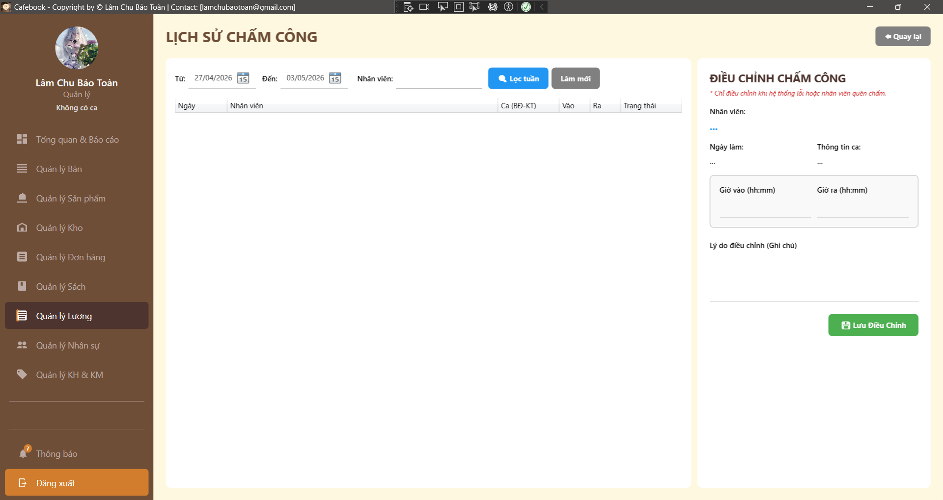
Test Case ID | Mô tả | Hành động | Điều kiện tiên quyết | Kết quả mong đợi | Kết quả thực tế | Kết quả |  |  | Kết quả |  |  | Chú thích
 |  |  |  |  |  | Vòng 1 |  |  | Vòng 2
 |  |  |  |  |  | Trạng thái | Ngày kiểm tra | Người kiểm tra | Trạng thái | Ngày kiểm tra | Người kiểm tra
GUI_SHOW Trang Quản lý chấm công
GUI-CC01 | Bố cục tổng thể & Tiêu đề | Quan sát màn hình Lịch sử chấm công. |  | - Tiêu đề "LỊCH SỬ CHẤM CÔNG". - Có nút "Quay lại" ở góc phải. - Giao diện chia 2 vùng rõ rệt. | - Tiêu đề "LỊCH SỬ CHẤM CÔNG". - Có nút "Quay lại" ở góc phải. - Giao diện chia 2 vùng rõ rệt. | Passed | 2026-05-02 | Tú | Passed | 2026-05-02 | Uyên
GUI-CC02 | Default Date (Ngày mặc định) | Vừa truy cập vào màn hình. |  | - Bộ lọc Từ ngày - Đến ngày tự động set là đầu tuần đến cuối tuần hiện tại (Thứ 2 - Chủ Nhật). | - Bộ lọc Từ ngày - Đến ngày tự động set là đầu tuần đến cuối tuần hiện tại (Thứ 2 - Chủ Nhật). | Passed | 2026-05-02 | Tú | Passed | 2026-05-02 | Uyên
GUI-CC03 | Text Cảnh báo quy trình | Quan sát Form điều chỉnh bên phải. |  | - Có dòng chữ đỏ in nghiêng: "* Chỉ điều chỉnh khi hệ thống lỗi hoặc nhân viên quên chấm." | - Có dòng chữ đỏ in nghiêng: "* Chỉ điều chỉnh khi hệ thống lỗi hoặc nhân viên quên chấm." | Passed | 2026-05-02 | Tú | Passed | 2026-05-02 | Uyên
GUI-CC04 | Dấu hiệu trường bắt buộc | Quan sát Form điều chỉnh. |  | - Ô "Lý do điều chỉnh (Ghi chú)" phải có dấu (*). | - Ô "Lý do điều chỉnh (Ghi chú)" phải có dấu (*). | Passed | 2026-05-02 | Tú | Passed | 2026-05-02 | Uyên
GUI-CC05 | Form mặc định khi chưa chọn | Quan sát Panel phải khi chưa chọn dòng nào trên lưới. |  | - Các label (Nhân viên, Ngày làm, Thông tin ca) hiển thị dấu "...". - Ô Giờ vào, Giờ ra, Lý do bị làm mờ (Disable). - Nút "Lưu Điều Chỉnh" bị mờ. | - Các label (Nhân viên, Ngày làm, Thông tin ca) hiển thị dấu "...". - Ô Giờ vào, Giờ ra, Lý do bị làm mờ (Disable). - Nút "Lưu Điều Chỉnh" bị mờ. | Passed | 2026-05-02 | Tú | Passed | 2026-05-02 | Uyên
GUI-CC06 | Data Binding khi chọn dữ liệu | Click chọn 1 dòng trên lưới bên trái. |  | - Panel phải Enable. - Các Label hiển thị đúng Tên, Ngày, Ca (BĐ-KT) của dòng tương ứng. - Ô Giờ vào/ra hiển thị đúng định dạng hh:mm. | - Panel phải Enable. - Các Label hiển thị đúng Tên, Ngày, Ca (BĐ-KT) của dòng tương ứng. - Ô Giờ vào/ra hiển thị đúng định dạng hh:mm. | Passed | 2026-05-02 | Tú | Passed | 2026-05-02 | Uyên
GUI-CC07 | UI Popup Auto-suggest | Gõ 1 chữ cái vào ô lọc "Nhân viên". |  | - Popup danh sách nhân viên xổ xuống mượt mà ngay dưới TextBox, không bị lệch layout. | - Popup danh sách nhân viên xổ xuống mượt mà ngay dưới TextBox, không bị lệch layout. | Passed | 2026-05-02 | Tú | Passed | 2026-05-02 | Uyên
FUNCTION_SHOW Trang Quản lý chấm công
FUNC-CC01 | Lọc dữ liệu theo Ngày | 1. Đổi "Từ ngày" và "Đến ngày" sang tuần trước. 3. Nhấn nút Lọc (hoặc icon kính lúp nếu có). |  | 1. Lưới dữ liệu bên trái tải lại.2. Chỉ hiển thị lịch sử chấm công của tuần tương ứng. | 1. Lưới dữ liệu bên trái tải lại.2. Chỉ hiển thị lịch sử chấm công của tuần tương ứng. | Passed | 2026-05-02 | Tú | Passed | 2026-05-02 | Uyên
FUNC-CC02 | Lọc Auto-suggest: Text search | 1. Gõ "Nguyễn" vào ô Nhân viên. | Có nhân viên họ Nguyễn. | 1. Popup xổ ra danh sách các nhân viên có chữ "Nguyễn". 2. Lưới bên trái đồng thời lọc Real-time các ca làm của người này. | 1. Popup xổ ra danh sách các nhân viên có chữ "Nguyễn". 2. Lưới bên trái đồng thời lọc Real-time các ca làm của người này. | Passed | 2026-05-02 | Tú | Passed | 2026-05-02 | Uyên
FUNC-CC03 | Lọc Auto-suggest: Chọn Item | 1. Click chọn tên "Nguyễn Văn A" từ popup. |  | 1. Tên được điền hoàn chỉnh vào Textbox. 2. Popup đóng lại. 3. Con trỏ chuột nằm ở cuối text. | 1. Tên được điền hoàn chỉnh vào Textbox. 2. Popup đóng lại. 3. Con trỏ chuột nằm ở cuối text. | Passed | 2026-05-02 | Tú | Passed | 2026-05-02 | Uyên
FUNC-CC04 | Chức năng nút "Làm mới" | 1. Đổi ngày và chọn nhân viên khác. 3. Nhấn nút "Làm mới". |  | 1. Ô tên nhân viên bị xóa trắng. 2. Bộ lọc ngày nên trả về lại tuần hiện tại. 3. Lưới tải lại dữ liệu mặc định. | 1. Ô tên nhân viên bị xóa trắng. 2. Bộ lọc ngày nên trả về lại tuần hiện tại. 3. Lưới tải lại dữ liệu mặc định. | Passed | 2026-05-02 | Tú | Passed | 2026-05-02 | Uyên
FUNC-CC05 | Điều chỉnh chấm công thành công | 1. Chọn 1 ca, sửa Giờ vào/ra hợp lệ. 3. Nhập Lý do "Hệ thống liệt cảm biến". 3. Nhấn Lưu. |  | 1. Báo cập nhật thành công. 2. Lưới dữ liệu bên trái hiển thị giờ mới. 3. Trạng thái có thể tự động cập nhật (vd: từ Đi muộn sang Đúng giờ). | 1. Báo cập nhật thành công. 2. Lưới dữ liệu bên trái hiển thị giờ mới. 3. Trạng thái có thể tự động cập nhật (vd: từ Đi muộn sang Đúng giờ). | Passed | 2026-05-02 | Tú | Passed | 2026-05-02 | Uyên
FUNC-CC06 | Chống XSS trong Lý do | 1. Sửa giờ hợp lệ. 3. Nhập Lý do: <script>alert(1)</script>. 3. Nhấn Lưu. |  | 1. Lưu thành công dưới dạng text thuần. 2. Khi click lại vào dòng đó, đoạn script hiển thị dưới dạng chữ, không chạy lệnh. | 1. Lưu thành công dưới dạng text thuần. 2. Khi click lại vào dòng đó, đoạn script hiển thị dưới dạng chữ, không chạy lệnh. | Passed | 2026-05-02 | Tú | Passed | 2026-05-02 | Uyên
FUNC-CC07 | Ràng buộc sửa kỳ lương đã chốt | 1. Lọc ngày về 2 tháng trước (Kỳ lương ĐÃ CHỐT). 3. Cố tình sửa giờ và nhấn Lưu. | Tháng đó đã được chốt lương. | 1. API Backend phải chặn yêu cầu. 2. Hiển thị thông báo: "Kỳ lương này đã chốt, không thể điều chỉnh chấm công". | 1. API Backend phải chặn yêu cầu. 2. Hiển thị thông báo: "Kỳ lương này đã chốt, không thể điều chỉnh chấm công". | Passed | 2026-05-02 | Tú | Passed | 2026-05-02 | Uyên
FUNC-CC08 | Đồng bộ dữ liệu sang Bảng Lương | 1. Sửa giờ của nhân viên A làm tăng thêm 2 tiếng OT. 3. Quay lại màn hình Quản lý Lương, nhấn "Tạm tính tự động". |  | 1. Cột "Giờ OT" của nhân viên A trong Bảng lương tăng lên tương ứng. | 1. Cột "Giờ OT" của nhân viên A trong Bảng lương tăng lên tương ứng. | Passed | 2026-05-02 | Tú | Passed | 2026-05-02 | Uyên
FUNC-CC09 | Hành vi xóa trắng Giờ ra | 1. Nhân viên quên chấm ra. Quản lý mở lên, xóa trắng ô Giờ ra. 3. Nhập lý do "Quên chấm, phạt". Nhấn Lưu. |  | 1. Hệ thống cho phép lưu (nếu nghiệp vụ cho phép Giờ ra là Null). 2. Cập nhật thành công. | 1. Hệ thống cho phép lưu (nếu nghiệp vụ cho phép Giờ ra là Null). 2. Cập nhật thành công. | Passed | 2026-05-02 | Tú | Passed | 2026-05-02 | Uyên
FUNC-CC10 | Điều hướng - Quay lại | 1. Nhấn nút "Quay lại" ở góc trên. |  | 1. Ứng dụng điều hướng an toàn trở về màn hình "Quản lý Lương". | 1. Ứng dụng điều hướng an toàn trở về màn hình "Quản lý Lương". | Passed | 2026-05-02 | Tú | Passed | 2026-05-02 | Uyên

Quản lý thưởng phạt nhân viên
Project Name | XÂY DỰNG HỆ THỐNG QUẢN LÝ VÀ ĐẶT BÀN CAFEBOOK TÍCH HỢP CHATBOT AI HỖ TRỢ TƯ VẤN
Module Code | Quản lý thưởng phạt nhân viên
 | Hoàn thành | Lỗi | Chưa kiểm tra | Bị chăn | Tổng số trường hợp thử nghiệm
Round 1 | 20 | 0 | 0 | 0 | 20
Round 2 | 20 | 0 | 0 | 0 | 20
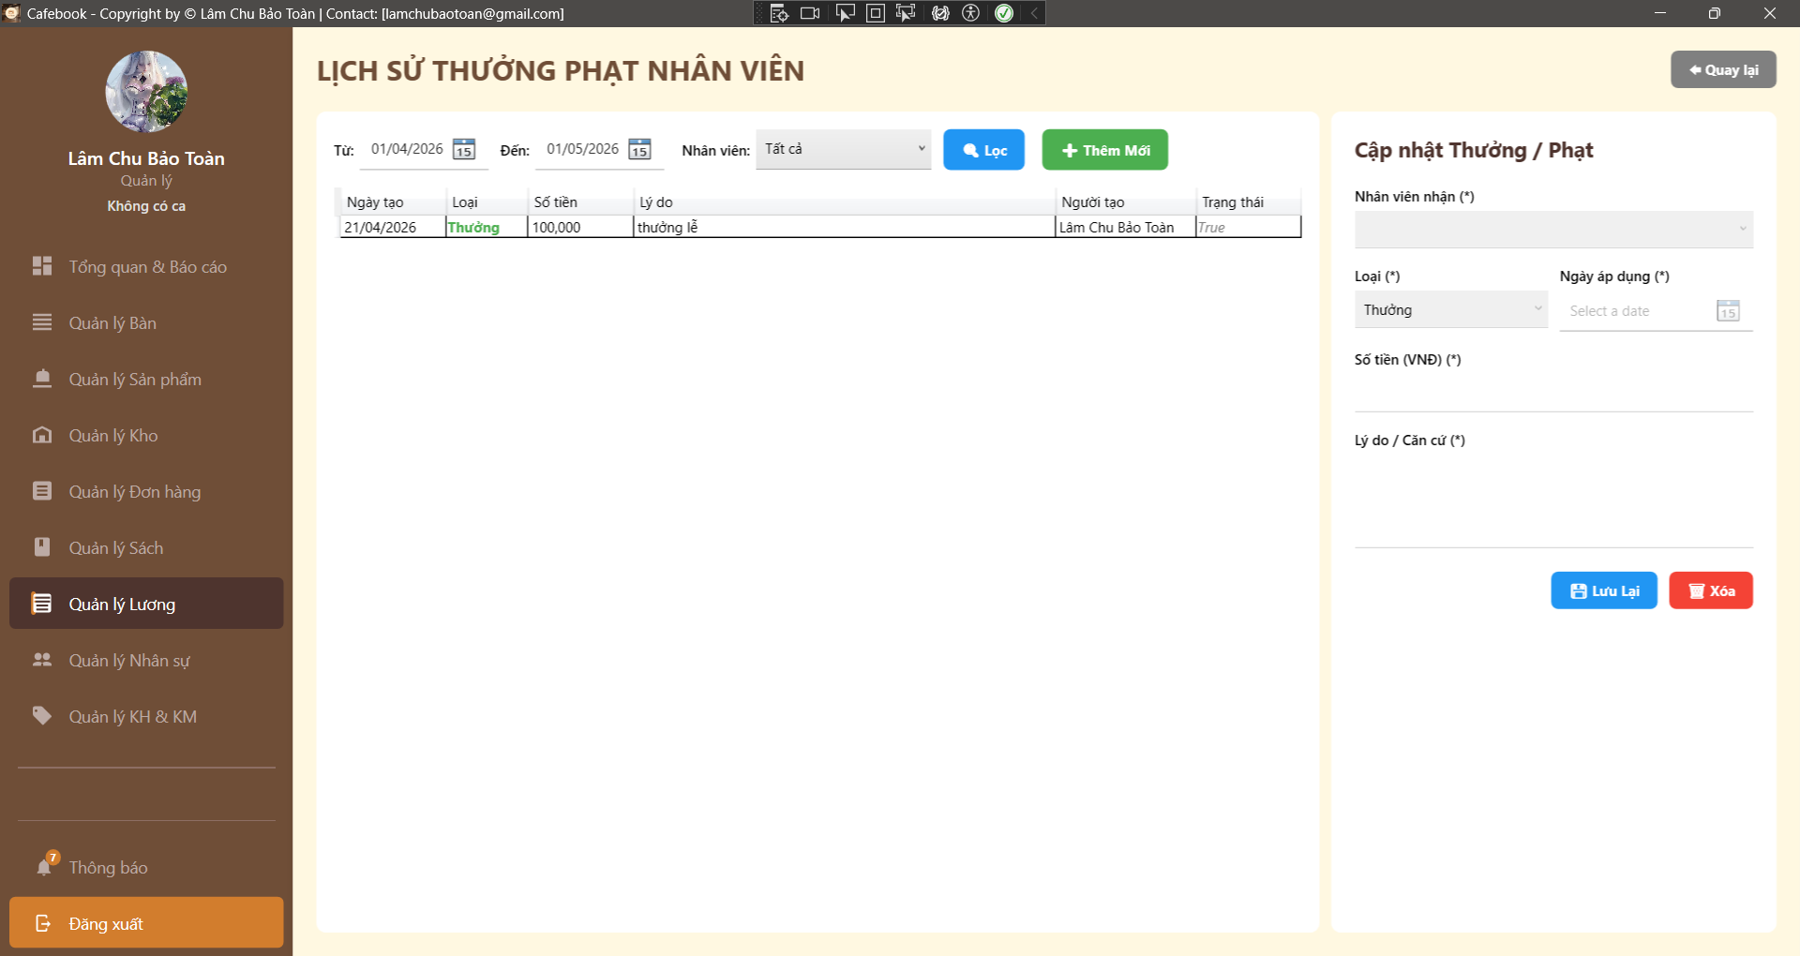
Test Case ID | Mô tả | Hành động | Điều kiện tiên quyết | Kết quả mong đợi | Kết quả thực tế | Kết quả |  |  | Kết quả |  |  | Chú thích
 |  |  |  |  |  | Vòng 1 |  |  | Vòng 2
 |  |  |  |  |  | Trạng thái | Ngày kiểm tra | Người kiểm tra | Trạng thái | Ngày kiểm tra | Người kiểm tra
GUI_SHOW Trang Quản lý thưởng phạt nhân viên
GUI-TP01 | Bố cục tổng thể & Tiêu đề | Quan sát màn hình Lịch sử thưởng phạt. |  | - Tiêu đề "LỊCH SỬ THƯỞNG PHẠT NHÂN VIÊN". - Có nút "Quay lại" ở góc phải. - Màn hình chia làm 2 vùng (Danh sách và Form). | - Tiêu đề "LỊCH SỬ THƯỞNG PHẠT NHÂN VIÊN". - Có nút "Quay lại" ở góc phải. - Màn hình chia làm 2 vùng (Danh sách và Form). | Passed | 2026-05-02 | Phú | Passed | 2026-05-02 | Tú
GUI-TP02 | Khung bộ lọc tìm kiếm | Quan sát thanh công cụ phía trên lưới. |  | - Có bộ lọc "Từ ngày", "Đến ngày" (Mặc định là tháng hiện tại). - Có Dropdown "Nhân viên" (Mặc định là "Tất cả"). | - Có bộ lọc "Từ ngày", "Đến ngày" (Mặc định là tháng hiện tại). - Có Dropdown "Nhân viên" (Mặc định là "Tất cả"). | Passed | 2026-05-02 | Phú | Passed | 2026-05-02 | Tú
GUI-TP03 | Lưới dữ liệu (DataGrid) | Quan sát bảng bên trái. |  | - Có đủ các cột: Ngày tạo, Loại, Số tiền, Lý do, Người tạo, Trạng thái. - [BUG] Cột trạng thái không được hiển thị là "True/False" mà phải là "Đã chốt/Chưa chốt". | - Có đủ các cột: Ngày tạo, Loại, Số tiền, Lý do, Người tạo, Trạng thái. - [BUG] Cột trạng thái không được hiển thị là "True/False" mà phải là "Đã chốt/Chưa chốt". | Passed | 2026-05-02 | Phú | Passed | 2026-05-02 | Tú
GUI-TP04 | Dấu hiệu trường bắt buộc | Quan sát Form bên phải. |  | - Có dấu (*) tại: Nhân viên nhận, Loại, Ngày áp dụng, Số tiền, Lý do. | - Có dấu (*) tại: Nhân viên nhận, Loại, Ngày áp dụng, Số tiền, Lý do. | Passed | 2026-05-02 | Phú | Passed | 2026-05-02 | Tú
GUI-TP05 | Form mặc định khi Tạo mới | Nhấn nút "+ Thêm Mới". |  | - Các TextBox bị xóa trắng. - Dropdown Nhân viên trống, Dropdown Loại mặc định là "Thưởng". - Nút "Lưu Lại" và "Xóa" hiển thị (Nút Xóa có thể disable/ẩn đi theo UX). | - Các TextBox bị xóa trắng. - Dropdown Nhân viên trống, Dropdown Loại mặc định là "Thưởng". - Nút "Lưu Lại" và "Xóa" hiển thị (Nút Xóa có thể disable/ẩn đi theo UX). | Passed | 2026-05-02 | Phú | Passed | 2026-05-02 | Tú
GUI-TP06 | Data Binding khi xem Chi tiết (Chưa chốt) | Chọn 1 khoản thưởng/phạt có trạng thái "Chưa chốt". |  | - Dữ liệu đổ chính xác vào các ô Form. - Nút "Lưu" và "Xóa" vẫn hiển thị. | - Dữ liệu đổ chính xác vào các ô Form. - Nút "Lưu" và "Xóa" vẫn hiển thị. | Passed | 2026-05-02 | Phú | Passed | 2026-05-02 | Tú
GUI-TP07 | UI Khóa Form khi Đã chốt lương | Chọn 1 khoản thưởng/phạt có trạng thái "Đã chốt" (True). |  | - Các Dropdown và TextBox bị làm mờ (Disable/Read-only). - Nút "Lưu" và "Xóa" bị ẩn đi hoàn toàn. - Xuất hiện dòng text cảnh báo "Đã chốt lương". | - Các Dropdown và TextBox bị làm mờ (Disable/Read-only). - Nút "Lưu" và "Xóa" bị ẩn đi hoàn toàn. - Xuất hiện dòng text cảnh báo "Đã chốt lương". | Passed | 2026-05-02 | Phú | Passed | 2026-05-02 | Tú
GUI-TP08 | Chặn UI truy cập (Lớp 2) | Đăng nhập Account không có quyền Quản lý Bảng lương. |  | - Hiển thị cảnh báo "Từ chối truy cập...". - App tự động điều hướng quay lại. | - Hiển thị cảnh báo "Từ chối truy cập...". - App tự động điều hướng quay lại. | Passed | 2026-05-02 | Phú | Passed | 2026-05-02 | Tú
FUNCTION_SHOW Trang Quản lý thưởng phạt nhân viên
FUNC-TP01 | Lọc dữ liệu theo Ngày | 1. Chọn Từ ngày - Đến ngày của tháng trước. 2. Nhấn "Lọc". | Có dữ liệu tháng trước. | 1. Lưới dữ liệu tải lại. 2. Chỉ hiển thị các khoản phát sinh trong khung thời gian đã chọn. | 1. Lưới dữ liệu tải lại. 2. Chỉ hiển thị các khoản phát sinh trong khung thời gian đã chọn. | Passed | 2026-05-02 | Phú | Passed | 2026-05-02 | Tú
FUNC-TP02 | Lọc dữ liệu theo Nhân viên | 1. Chọn 1 nhân viên cụ thể ở Dropdown "Nhân viên". 2. Nhấn "Lọc". |  | 1. Lưới dữ liệu lọc chính xác lịch sử của nhân viên đó. | 1. Lưới dữ liệu lọc chính xác lịch sử của nhân viên đó. | Passed | 2026-05-02 | Phú | Passed | 2026-05-02 | Tú
FUNC-TP03 | Bỏ trống Nhân viên | 1. Nhấn "+ Thêm Mới". 2. Không chọn Nhân viên nhận, nhập đủ các trường khác. 3. Nhấn "Lưu Lại". |  | 1. UI chặn thao tác lưu. 2. Hiển thị thông báo: "Vui lòng chọn Nhân viên!". | 1. UI chặn thao tác lưu. 2. Hiển thị thông báo: "Vui lòng chọn Nhân viên!". | Passed | 2026-05-02 | Phú | Passed | 2026-05-02 | Tú
FUNC-TP04 | Bỏ trống Lý do | 1. Chọn Nhân viên, Số tiền hợp lệ. 2. Để trống ô Lý do / Căn cứ. 3. Nhấn "Lưu Lại". |  | 1. UI chặn thao tác lưu. 2. Hiển thị thông báo: "Vui lòng nhập lý do!". | 1. UI chặn thao tác lưu. 2. Hiển thị thông báo: "Vui lòng nhập lý do!". | Passed | 2026-05-02 | Phú | Passed | 2026-05-02 | Tú
FUNC-TP05 | Số tiền âm hoặc bằng 0 | 1. Nhập Số tiền = "-50000" hoặc "0". 2. Nhấn "Lưu Lại". |  | 1. UI chặn thao tác lưu. 2. Hiển thị thông báo: "Số tiền phải lớn hơn 0!". | 1. UI chặn thao tác lưu. 2. Hiển thị thông báo: "Số tiền phải lớn hơn 0!". | Passed | 2026-05-02 | Phú | Passed | 2026-05-02 | Tú
FUNC-TP06 | Thêm mới khoản Thưởng | 1. Chọn NV, Loại="Thưởng", Ngày hợp lệ, Số tiền="500000", Lý do. 2. Nhấn "Lưu Lại". |  | 1. Báo "Lưu thành công!". 2. Dữ liệu xuất hiện trên lưới. 3. (Tính đồng bộ) Sang màn hình Quản lý Lương, nhân viên này được cộng thêm 500,000đ ở kỳ lương đó. | 1. Báo "Lưu thành công!". 2. Dữ liệu xuất hiện trên lưới. 3. (Tính đồng bộ) Sang màn hình Quản lý Lương, nhân viên này được cộng thêm 500,000đ ở kỳ lương đó. | Passed | 2026-05-02 | Phú | Passed | 2026-05-02 | Tú
FUNC-TP07 | Thêm mới khoản Phạt | 1. Chọn NV, Loại="Phạt", Số tiền="100000". 2. Nhấn "Lưu Lại". |  | 1. Báo lưu thành công. 2. (Tính đồng bộ) Sang màn hình Quản lý Lương, nhân viên này bị trừ 100,000đ. | 1. Báo lưu thành công. 2. (Tính đồng bộ) Sang màn hình Quản lý Lương, nhân viên này bị trừ 100,000đ. | Passed | 2026-05-02 | Phú | Passed | 2026-05-02 | Tú
FUNC-TP08 | Sửa khoản thưởng phạt (Chưa chốt) | 1. Chọn 1 khoản chưa chốt. 2. Sửa Số tiền từ 100k thành 200k. 3. Nhấn "Lưu Lại". |  | 1. Báo lưu thành công. 2. Lưới hiển thị số tiền mới (200k). | 1. Báo lưu thành công. 2. Lưới hiển thị số tiền mới (200k). | Passed | 2026-05-02 | Phú | Passed | 2026-05-02 | Tú
FUNC-TP09 | Hủy pop-up Xóa | 1. Chọn 1 khoản thưởng/phạt. 2. Nhấn "Xóa". 3. Chọn "No" hoặc "Cancel". |  | 1. Đóng hộp thoại. 2. Bản ghi không bị xóa. | 1. Đóng hộp thoại. 2. Bản ghi không bị xóa. | Passed | 2026-05-02 | Phú | Passed | 2026-05-02 | Tú
FUNC-TP10 | Xóa khoản thưởng/phạt thành công | 1. Chọn 1 khoản có trạng thái "Chưa chốt". 2. Nhấn "Xóa" -> Yes. |  | 1. Báo xóa thành công. 2. Dòng dữ liệu biến mất khỏi lưới, form reset. 3. Màn hình Lương của nhân viên tự động trừ lại khoản này. | 1. Báo xóa thành công. 2. Dòng dữ liệu biến mất khỏi lưới, form reset. 3. Màn hình Lương của nhân viên tự động trừ lại khoản này. | Passed | 2026-05-02 | Phú | Passed | 2026-05-02 | Tú
FUNC-TP11 | Điều hướng - Quay lại | 1. Nhấn nút "Quay lại" ở góc trên cùng. |  | 1. Ứng dụng điều hướng an toàn trở về màn hình "Quản lý Lương". | 1. Ứng dụng điều hướng an toàn trở về màn hình "Quản lý Lương". | Passed | 2026-05-02 | Phú | Passed | 2026-05-02 | Tú
FUNC-TP12 | Chống XSS trong Lý do | 1. Nhập Lý do: ' OR 1=1; DROP TABLE Users;--2. Nhấn "Lưu Lại". |  | 1. Lưu thành công dưới dạng văn bản thuần. 2. Không gây ảnh hưởng đến Database. | 1. Lưu thành công dưới dạng văn bản thuần. 2. Không gây ảnh hưởng đến Database. | Passed | 2026-05-02 | Phú | Passed | 2026-05-02 | Tú

Quản lý thông tin cá nhân NV
Project Name | XÂY DỰNG HỆ THỐNG QUẢN LÝ VÀ ĐẶT BÀN CAFEBOOK TÍCH HỢP CHATBOT AI HỖ TRỢ TƯ VẤN
Module Code | Quản lý thông tin cá nhân NV
 | Hoàn thành | Lỗi | Chưa kiểm tra | Bị chăn | Tổng số trường hợp thử nghiệm
Round 1 | 13 | 5 | 0 | 0 | 18
Round 2 | 18 | 0 | 0 | 0 | 18
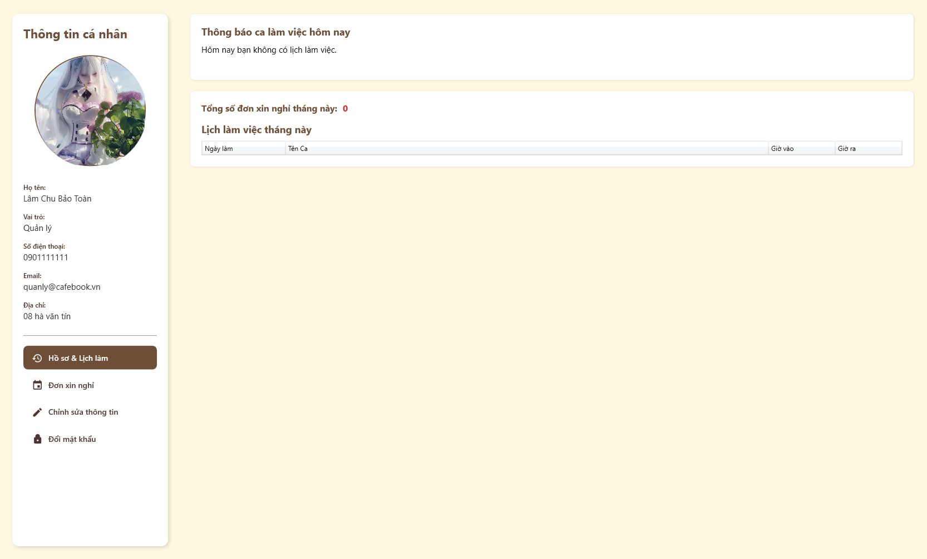
Test Case ID | Mô tả | Hành động | Điều kiện tiên quyết | Kết quả mong đợi | Kết quả thực tế | Kết quả |  |  | Kết quả |  |  | Chú thích
 |  |  |  |  |  | Vòng 1 |  |  | Vòng 2
 |  |  |  |  |  | Trạng thái | Ngày kiểm tra | Người kiểm tra | Trạng thái | Ngày kiểm tra | Người kiểm tra
GUI_SHOW Quản lý thông tin cá nhân NV
GUI-TTNV01 | [Thông tin cá nhân] Sidebar |  |  | - Hiển thị cố định cột trái gồm: Avatar, Họ tên, Vai trò, SĐT, Email, Địa chỉ. - Trạng thái: Enable | - Hiển thị cố định cột trái gồm: Avatar, Họ tên, Vai trò, SĐT, Email, Địa chỉ. - Trạng thái: Enable | Passed | 2026-05-03 | Uyên | Passed | 2026-05-03 | Hưng
GUI-TTNV02 | [Hồ sơ & Lịch làm, Đơn xin nghỉ, Chỉnh sửa thông tin, Đổi mật khẩu] Menu list |  |  | - Có đủ 4 tab chức năng. - Trạng thái: Enable | - Có đủ 5 tab chức năng. - Trạng thái: Enable | Passed | 2026-05-03 | Uyên | Passed | 2026-05-03 | Hưng
GUI-TTNV03 | [Ngày làm, Tên Ca, Giờ vào, Giờ ra] Data Table |  |  | - Bảng hiển thị lịch làm việc trong tháng. - Trạng thái: Enable | - Bảng hiển thị lịch làm việc trong tháng. - Trạng thái: Enable | Failed | 2026-05-03 | Uyên | Passed | 2026-05-03 | Hưng
GUI-TTNV04 | [Loại đơn] Dropdown |  |  | - Cho phép chọn loại phép. - Trạng thái: Enable | - Cho phép chọn loại phép. - Trạng thái: Enable | Failed | 2026-05-03 | Uyên | Passed | 2026-05-03 | Hưng
GUI-TTNV05 | [Từ ngày, Đến ngày] Datepicker |  |  | - Cho phép chọn mốc thời gian nghỉ. - Trạng thái: Enable | - Cho phép chọn mốc thời gian nghỉ. - Trạng thái: Enable | Passed | 2026-05-03 | Uyên | Passed | 2026-05-03 | Hưng
GUI-TTNV06 | [Loại Đơn, Từ Ngày, Đến Ngày, Trạng Thái, Ghi chú Quản lý] Data Table |  |  | - Bảng hiển thị lịch sử xin nghỉ. - Trạng thái: Enable | - Bảng hiển thị lịch sử xin nghỉ. - Trạng thái: Enable | Passed | 2026-05-03 | Uyên | Passed | 2026-05-03 | Hưng
GUI-TTNV07 | [Họ và tên, Số điện thoại, Email, Địa chỉ] Textbox |  |  | - Các ô nhập liệu để cập nhật thông tin. - Trạng thái: Enable | - Các ô nhập liệu để cập nhật thông tin. - Trạng thái: Enable | Passed | 2026-05-03 | Uyên | Passed | 2026-05-03 | Hưng
GUI-TTNV08 | [Mật khẩu cũ, Mật khẩu mới, Xác nhận mật khẩu mới] Textbox |  |  | - Dạng ẩn mật khẩu (dấu *). - Trạng thái: Enable | - Dạng ẩn mật khẩu (dấu *). - Trạng thái: Enable | Passed | 2026-05-03 | Uyên | Passed | 2026-05-03 | Hưng
GUI-TTNV09 | [Hiển thị mật khẩu] Checkbox |  |  | - Cho phép ẩn/hiện text mật khẩu. - Trạng thái: Enable | - Cho phép ẩn/hiện text mật khẩu. - Trạng thái: Enable | Passed | 2026-05-03 | Uyên | Passed | 2026-05-03 | Hưng
GUI-TTNV10 | [Thay đổi ảnh đại diện, Gửi Đơn Xin Nghỉ, Lưu thay đổi, Lưu Mật Khẩu] Button |  |  | - Các nút bấm thao tác trên từng tab tương ứng. - Trạng thái: Enable | - Các nút bấm thao tác trên từng tab tương ứng. - Trạng thái: Enable | Passed | 2026-05-03 | Uyên | Passed | 2026-05-03 | Hưng

FUNCTION_SHOW Quản lý thông tin cá nhân NV
GUI-TTNV01 | [Thông tin cá nhân] Sidebar |  | Truy cập vào hệ thống với tư cách Nhân viên | - Hiển thị cố định cột trái gồm: Avatar, Họ tên, Vai trò, SĐT, Email, Địa chỉ. - Trạng thái: Enable | - Hiển thị cố định cột trái gồm: Avatar, Họ tên, Vai trò, SĐT, Email, Địa chỉ. - Trạng thái: Enable | Passed | 2026-05-03 | Uyên | Passed | 2026-05-03 | Hưng
GUI-TTNV02 | [Hồ sơ & Lịch làm, Đơn xin nghỉ, Chỉnh sửa thông tin, Đổi mật khẩu] Menu list |  | Truy cập vào hệ thống với tư cách Nhân viên | - Có đủ 4 tab chức năng. - Trạng thái: Enable | - Có đủ 5 tab chức năng. - Trạng thái: Enable | Passed | 2026-05-03 | Uyên | Passed | 2026-05-03 | Hưng
GUI-TTNV03 | [Ngày làm, Tên Ca, Giờ vào, Giờ ra] Data Table |  | Truy cập vào hệ thống với tư cách Nhân viên | - Bảng hiển thị lịch làm việc trong tháng. - Trạng thái: Enable | - Bảng hiển thị lịch làm việc trong tháng. - Trạng thái: Enable | Passed | 2026-05-03 | Uyên | Passed | 2026-05-03 | Hưng
GUI-TTNV04 | [Loại đơn] Dropdown |  | Truy cập vào hệ thống với tư cách Nhân viên | - Cho phép chọn loại phép. - Trạng thái: Enable | - Cho phép chọn loại phép. - Trạng thái: Enable | Failed | 2026-05-03 | Uyên | Passed | 2026-05-03 | Hưng
GUI-TTNV05 | [Từ ngày, Đến ngày] Datepicker |  | Truy cập vào hệ thống với tư cách Nhân viên | - Cho phép chọn mốc thời gian nghỉ. - Trạng thái: Enable | - Cho phép chọn mốc thời gian nghỉ. - Trạng thái: Enable | Failed | 2026-05-03 | Uyên | Passed | 2026-05-03 | Hưng
GUI-TTNV06 | [Loại Đơn, Từ Ngày, Đến Ngày, Trạng Thái, Ghi chú Quản lý] Data Table |  | Truy cập vào hệ thống với tư cách Nhân viên | - Bảng hiển thị lịch sử xin nghỉ. - Trạng thái: Enable | - Bảng hiển thị lịch sử xin nghỉ. - Trạng thái: Enable | Passed | 2026-05-03 | Uyên | Passed | 2026-05-03 | Hưng
GUI-TTNV07 | [Họ và tên, Số điện thoại, Email, Địa chỉ] Textbox |  | Truy cập vào hệ thống với tư cách Nhân viên | - Các ô nhập liệu để cập nhật thông tin. - Trạng thái: Enable | - Các ô nhập liệu để cập nhật thông tin. - Trạng thái: Enable | Passed | 2026-05-03 | Uyên | Passed | 2026-05-03 | Hưng
GUI-TTNV08 | [Mật khẩu cũ, Mật khẩu mới, Xác nhận mật khẩu mới] Textbox |  | Truy cập vào hệ thống với tư cách Nhân viên | - Dạng ẩn mật khẩu (dấu *). - Trạng thái: Enable | - Dạng ẩn mật khẩu (dấu *). - Trạng thái: Enable | Failed | 2026-05-03 | Uyên | Passed | 2026-05-03 | Hưng

Xem lịch làm việc cá nhân
Project Name | XÂY DỰNG HỆ THỐNG QUẢN LÝ VÀ ĐẶT BÀN CAFEBOOK TÍCH HỢP CHATBOT AI HỖ TRỢ TƯ VẤN
Module Code | Xem lịch làm việc cá nhân
 | Hoàn thành | Lỗi | Chưa kiểm tra | Bị chăn | Tổng số trường hợp thử nghiệm
Round 1 | 11 | 3 | 0 | 0 | 14
Round 2 | 14 | 0 | 0 | 0 | 14
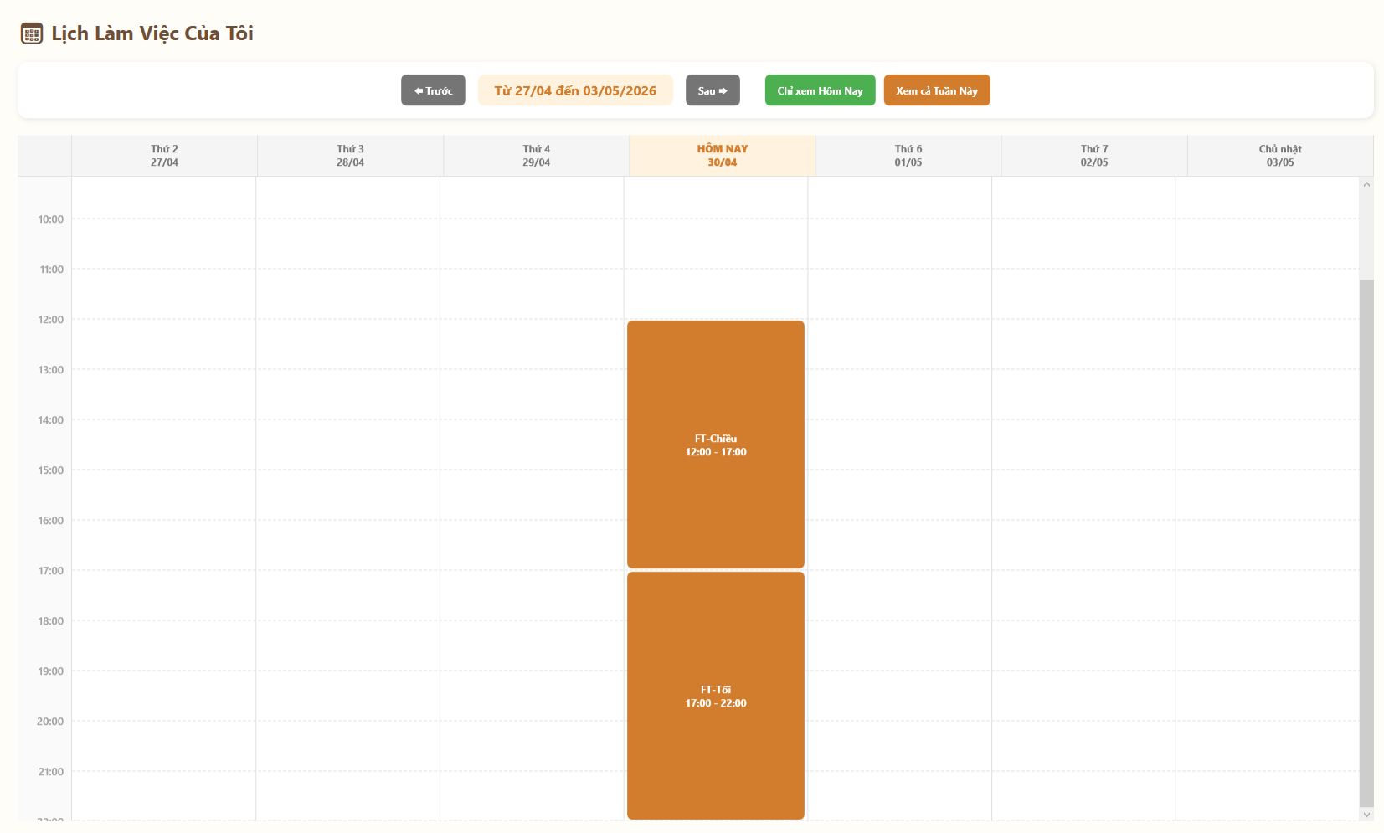
Test Case ID | Mô tả | Hành động | Điều kiện tiên quyết | Kết quả mong đợi | Kết quả thực tế | Kết quả |  |  | Kết quả |  |  | Chú thích
 |  |  |  |  |  | Vòng 1 |  |  | Vòng 2
 |  |  |  |  |  | Trạng thái | Ngày kiểm tra | Người kiểm tra | Trạng thái | Ngày kiểm tra | Người kiểm tra
GUI_SHOW Xem lịch làm việc cá nhân
GUI-LLV01 | [Trước, Sau] Button |  |  | - Nút màu xám đen có icon mũi tên. - Trạng thái: Enable | - Nút màu xám đen có icon mũi tên. - Trạng thái: Enable | Passed | 2026-05-03 | Phú | Passed | 2026-05-03 | Uyên
GUI-LLV02 | [Từ ... đến ...] Label |  |  | - Hiển thị khoảng thời gian của tuần hiện tại. - Trạng thái: Enable | - Hiển thị khoảng thời gian của tuần hiện tại. - Trạng thái: Enable | Passed | 2026-05-03 | Phú | Passed | 2026-05-03 | Uyên
GUI-LLV03 | [Chỉ xem Hôm Nay, Xem cả Tuần Này] Button |  |  | - Nút đổi màu (xanh lá và cam) phân biệt rõ ràng. - Trạng thái: Enable | - Nút đổi màu (xanh lá và cam) phân biệt rõ ràng. - Trạng thái: Enable | Passed | 2026-05-03 | Phú | Passed | 2026-05-03 | Uyên
GUI-LLV04 | [Thứ 2... Chủ nhật] Calendar Grid |  |  | - Hiển thị lưới lịch chia theo khung giờ và ngày. Cột "HÔM NAY" có màu nhấn. - Trạng thái: Enable | - Hiển thị lưới lịch chia theo khung giờ và ngày. Cột "HÔM NAY" có màu nhấn. - Trạng thái: Enable | Failed | 2026-05-03 | Phú | Passed | 2026-05-03 | Uyên
GUI-LLV05 | [Tên ca, Giờ làm] Event Card |  |  | - Hiển thị thành các khối màu trong lưới lịch. - Trạng thái: Enable | - Hiển thị thành các khối màu trong lưới lịch. - Trạng thái: Enable | Passed | 2026-05-03 | Phú | Passed | 2026-05-03 | Uyên

FUNCTION_SHOW Xem lịch làm việc cá nhân
FUNC-LLV01 | Di chuyển về tuần trước | 1. Click nút "Trước" | Truy cập vào hệ thống với tư cách Nhân viên | Lưới lịch lùi lại hiển thị dữ liệu của 7 ngày tuần trước đó | Lưới lịch lùi lại hiển thị dữ liệu của 8 ngày tuần trước đó | Passed | 2026-05-03 | Phú | Passed | 2026-05-03 | Uyên
FUNC-LLV02 | Di chuyển sang tuần sau | 1. Click nút "Sau" | Truy cập vào hệ thống với tư cách Nhân viên | Lưới lịch tiến lên hiển thị dữ liệu của 7 ngày tuần tiếp theo | Lưới lịch tiến lên hiển thị dữ liệu của 8 ngày tuần tiếp theo | Passed | 2026-05-03 | Phú | Passed | 2026-05-03 | Uyên
FUNC-LLV03 | Chuyển chế độ xem Ngày | 1. Click nút "Chỉ xem Hôm Nay" | Truy cập vào hệ thống với tư cách Nhân viên | Lưới lịch thu gọn lại, chỉ hiển thị cột khung giờ của duy nhất ngày hôm nay | Lưới lịch thu gọn lại, chỉ hiển thị cột khung giờ của duy nhất ngày hôm nay | Passed | 2026-05-03 | Phú | Passed | 2026-05-03 | Uyên
FUNC-LLV04 | Chuyển chế độ xem Tuần | 1. Click nút "Xem cả Tuần Này" | Truy cập vào hệ thống với tư cách Nhân viên | Lưới lịch bung rộng ra, hiển thị lại đầy đủ từ Thứ 2 đến Chủ nhật | Lưới lịch bung rộng ra, hiển thị lại đầy đủ từ Thứ 3 đến Chủ nhật | Failed | 2026-05-03 | Phú | Passed | 2026-05-03 | Uyên
FUNC-LLV05 | Hiển thị đúng ca làm được xếp | 1. Đăng nhập tài khoản có lịch làm. 2. Truy cập trang Lịch Làm Việc | Truy cập vào hệ thống với tư cách Nhân viên | Các khối ca làm xuất hiện chính xác vào cột ngày và khớp với dòng khung giờ tương ứng | Các khối ca làm xuất hiện chính xác vào cột ngày và khớp với dòng khung giờ tương ứng | Failed | 2026-05-03 | Phú | Passed | 2026-05-03 | Uyên
FUNC-LLV06 | Cập nhật tên và giờ trên thẻ | 1. Quan sát một khối ca làm (VD: FT-Chiều) | Truy cập vào hệ thống với tư cách Nhân viên | Thẻ hiển thị đúng Tên ca và mốc thời gian (VD: 12:00 - 17:00) | Thẻ hiển thị đúng Tên ca và mốc thời gian (VD: 12:00 - 17:01) | Passed | 2026-05-03 | Phú | Passed | 2026-05-03 | Uyên

Xem phiếu lương (NV)
Project Name | XÂY DỰNG HỆ THỐNG QUẢN LÝ VÀ ĐẶT BÀN CAFEBOOK TÍCH HỢP CHATBOT AI HỖ TRỢ TƯ VẤN
Module Code | Xem phiếu lương (NV)
 | Hoàn thành | Lỗi | Chưa kiểm tra | Bị chăn | Tổng số trường hợp thử nghiệm
Round 1 | 11 | 3 | 0 | 0 | 14
Round 2 | 14 | 0 | 0 | 0 | 14
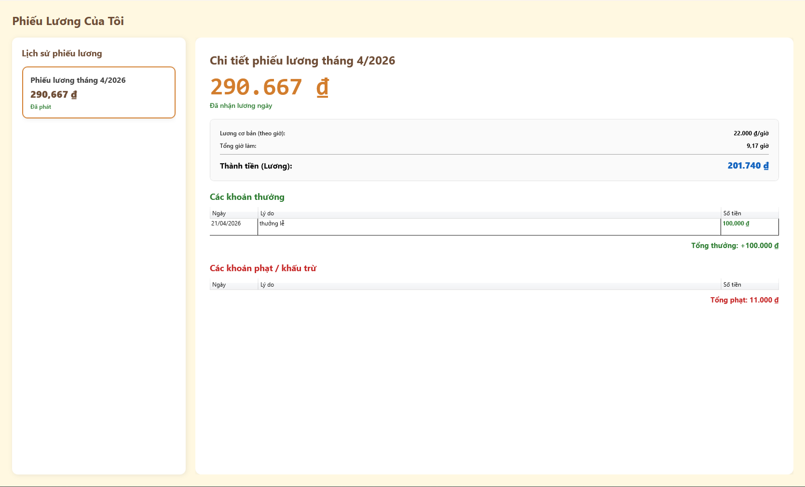
Test Case ID | Mô tả | Hành động | Điều kiện tiên quyết | Kết quả mong đợi | Kết quả thực tế | Kết quả |  |  | Kết quả |  |  | Chú thích
 |  |  |  |  |  | Vòng 1 |  |  | Vòng 2
 |  |  |  |  |  | Trạng thái | Ngày kiểm tra | Người kiểm tra | Trạng thái | Ngày kiểm tra | Người kiểm tra
GUI_SHOW Xem phiếu lương (NV)
GUI-LLV01 | [Trước, Sau] Button |  |  | - Nút màu xám đen có icon mũi tên. - Trạng thái: Enable | - Nút màu xám đen có icon mũi tên. - Trạng thái: Enable | Passed | 2026-05-03 | Phú | Passed | 2026-05-03 | Uyên
GUI-LLV02 | [Từ ... đến ...] Label |  |  | - Hiển thị khoảng thời gian của tuần hiện tại. - Trạng thái: Enable | - Hiển thị khoảng thời gian của tuần hiện tại. - Trạng thái: Enable | Passed | 2026-05-03 | Phú | Passed | 2026-05-03 | Uyên
GUI-LLV03 | [Chỉ xem Hôm Nay, Xem cả Tuần Này] Button |  |  | - Nút đổi màu (xanh lá và cam) phân biệt rõ ràng. - Trạng thái: Enable | - Nút đổi màu (xanh lá và cam) phân biệt rõ ràng. - Trạng thái: Enable | Passed | 2026-05-03 | Phú | Passed | 2026-05-03 | Uyên
GUI-LLV04 | [Thứ 2... Chủ nhật] Calendar Grid |  |  | - Hiển thị lưới lịch chia theo khung giờ và ngày. Cột "HÔM NAY" có màu nhấn. - Trạng thái: Enable | - Hiển thị lưới lịch chia theo khung giờ và ngày. Cột "HÔM NAY" có màu nhấn. - Trạng thái: Enable | Passed | 2026-05-03 | Phú | Passed | 2026-05-03 | Uyên
GUI-LLV05 | [Tên ca, Giờ làm] Event Card |  |  | - Hiển thị thành các khối màu trong lưới lịch. - Trạng thái: Enable | - Hiển thị thành các khối màu trong lưới lịch. - Trạng thái: Enable | Passed | 2026-05-03 | Phú | Passed | 2026-05-03 | Uyên

FUNCTION_SHOW Xem phiếu lương (NV)
FUNC-LLV01 | Di chuyển về tuần trước | 1. Click nút "Trước" | Truy cập vào hệ thống với tư cách Nhân viên | Lưới lịch lùi lại hiển thị dữ liệu của 7 ngày tuần trước đó | Lưới lịch lùi lại hiển thị dữ liệu của 8 ngày tuần trước đó | Passed | 2026-05-03 | Phú | Passed | 2026-05-03 | Uyên
FUNC-LLV02 | Di chuyển sang tuần sau | 1. Click nút "Sau" | Truy cập vào hệ thống với tư cách Nhân viên | Lưới lịch tiến lên hiển thị dữ liệu của 7 ngày tuần tiếp theo | Lưới lịch tiến lên hiển thị dữ liệu của 8 ngày tuần tiếp theo | Failed | 2026-05-03 | Phú | Passed | 2026-05-03 | Uyên
FUNC-LLV03 | Chuyển chế độ xem Ngày | 1. Click nút "Chỉ xem Hôm Nay" | Truy cập vào hệ thống với tư cách Nhân viên | Lưới lịch thu gọn lại, chỉ hiển thị cột khung giờ của duy nhất ngày hôm nay | Lưới lịch thu gọn lại, chỉ hiển thị cột khung giờ của duy nhất ngày hôm nay | Failed | 2026-05-03 | Phú | Passed | 2026-05-03 | Uyên
...

Nhận thông báo Real-time
Project Name | XÂY DỰNG HỆ THỐNG QUẢN LÝ VÀ ĐẶT BÀN CAFEBOOK TÍCH HỢP CHATBOT AI HỖ TRỢ TƯ VẤN
Module Code | Nhận thông báo Real-time
 | Hoàn thành | Lỗi | Chưa kiểm tra | Bị chăn | Tổng số trường hợp thử nghiệm
Round 1 | 5 | 3 | 0 | 0 | 8
Round 2 | 8 | 0 | 0 | 0 | 8
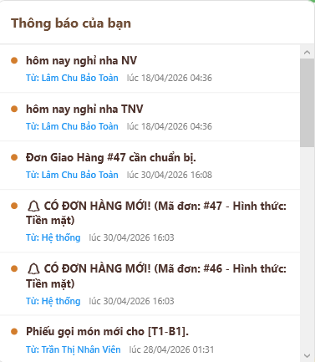
Test Case ID | Mô tả | Hành động | Điều kiện tiên quyết | Kết quả mong đợi | Kết quả thực tế | Kết quả
 |  |  |  |  |  | Vòng 1
 |  |  |  |  |  | Trạng thái
GUI_SHOW Nhận thông báo Real-time
GUI-RT01 | [Thông báo của bạn] Popup/Panel |  |  | - Bảng thông báo xổ xuống rõ ràng. - Trạng thái: Enable | - Bảng thông báo xổ xuống rõ ràng. - Trạng thái: Enable | Passed
GUI-RT02 | [Danh sách thông báo] List |  |  | - Hiển thị danh sách các thông báo mới nhất. Có thanh cuộn dọc khi dữ liệu dài. - Trạng thái: Enable | - Hiển thị danh sách các thông báo mới nhất. Có thanh cuộn dọc khi dữ liệu dài. - Trạng thái: Enable | Failed
GUI-RT03 | [Tiêu đề, Người gửi, Thời gian] Label |  |  | - Hiển thị đủ nội dung, tên người gửi (VD: Hệ thống, Lâm Chu Bảo Toàn) và ngày giờ. - Trạng thái: Enable | - Hiển thị đủ nội dung, tên người gửi (VD: Hệ thống, Lâm Chu Bảo Toàn) và ngày giờ. - Trạng thái: Enable | Passed
GUI-RT04 | [Chưa đọc] Icon |  |  | - Có dấu chấm tròn màu cam/nâu hiển thị ở đầu thông báo. - Trạng thái: Enable | - Có dấu chấm tròn màu cam/nâu hiển thị ở đầu thông báo. - Trạng thái: Enable | Passed

FUNCTION_SHOW Nhận thông báo Real-time
...

Quản lý Khách hàng & Khuyến mãi
Project Name | XÂY DỰNG HỆ THỐNG QUẢN LÝ VÀ ĐẶT BÀN CAFEBOOK TÍCH HỢP CHATBOT AI HỖ TRỢ TƯ VẤN
Module Code | Quản lý Khách hàng
 | Hoàn thành | Lỗi | Chưa kiểm tra | Bị chăn | Tổng số trường hợp thử nghiệm
Round 1 | 25 | 6 | 0 | 0 | 31
Round 2 | 31 | 0 | 0 | 0 | 31
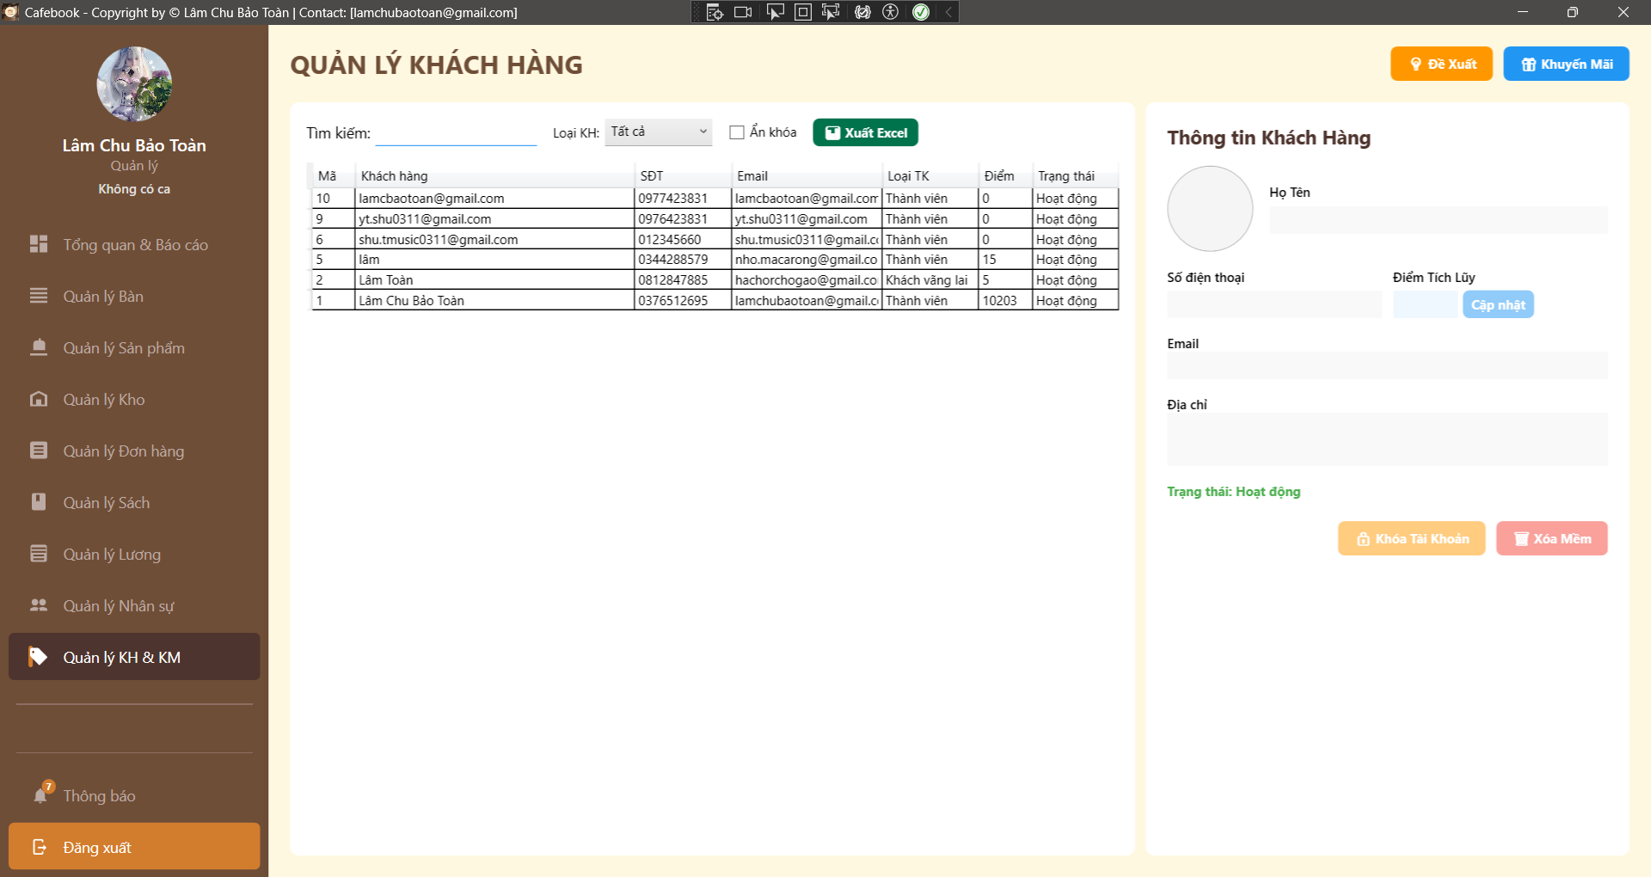 |  |  |  |  | 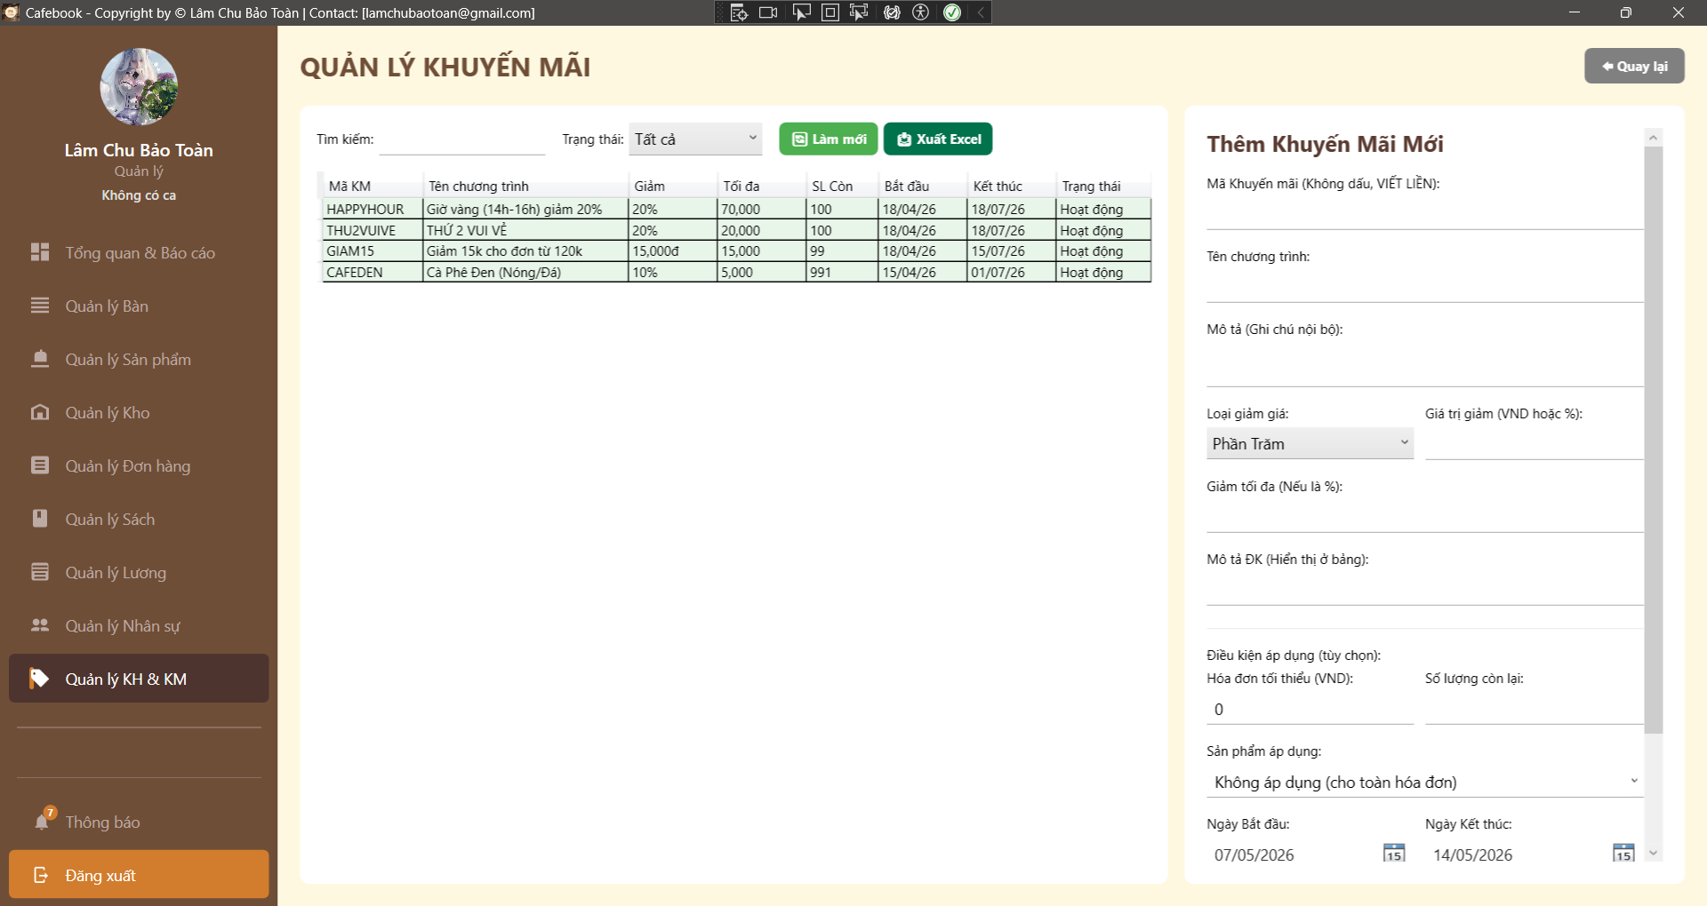
Test Case ID | Mô tả | Hành động | Điều kiện tiên quyết | Kết quả mong đợi | Kết quả thực tế | Kết quả |  |  | Kết quả
 |  |  |  |  |  | Vòng 1 |  |  | Vòng 2
 |  |  |  |  |  | Trạng thái | Ngày kiểm tra | Người kiểm tra | Trạng thái | Ngày kiểm tra | Người kiểm tra
GUI_SHOW Trang Quản lý Khách hàng
GUI-KHKM01 | Bố cục tổng thể & Tiêu đề | 1. Quan sát màn hình Quản lý Khách hàng. |  | - Tiêu đề "QUẢN LÝ KHÁCH HÀNG".- Có nút "Đề Xuất" và "Khuyến Mãi" ở góc phải. | Hiển thị đúng giao diện, chia 2 vùng danh sách và chi tiết, các nút chức năng nằm đúng vị trí. | Passed | 2026-05-04 | Uyên | Passed | 2026-05-04 | Hưng
GUI-KHKM02 | Khung bộ lọc tìm kiếm | 1. Quan sát thanh công cụ phía trên lưới. |  | - Có TextBox tìm kiếm.- Dropdown Loại KH, checkbox "Ẩn khóa", nút "Xuất Excel". | Thanh công cụ hiển thị đầy đủ các trường lọc và nút xuất file chuẩn thiết kế. | Passed | 2026-05-04 | Uyên | Passed | 2026-05-04 | Hưng
GUI-KHKM03 | Lưới dữ liệu (DataGrid) | 1. Quan sát bảng bên trái. |  | - Hiển thị đủ các cột: Mã, Khách hàng, SĐT, Email, Loại TK, Điểm, Trạng thái. | Bảng load đủ 7 cột, tuy nhiên cột Email bị hẹp khiến text bị che khuất một phần. | Passed | 2026-05-04 | Uyên | Passed | 2026-05-04 | Hưng
GUI-KHKM04 | UI - Trạng thái Khóa tài khoản | 1. Chọn 1 khách hàng đang bị khóa trên lưới. | Có tài khoản bị khóa. | - Cột trạng thái màu Đỏ.- Panel phải hiện dòng chữ đỏ báo thời gian và lý do khóa. Nút Khóa đổi thành Mở khóa. | Panel chi tiết hiện dòng thông báo khóa màu đỏ, nhưng lý do dài bị tràn ra ngoài màn hình không tự xuống dòng. | Passed | 2026-05-04 | Uyên | Passed | 2026-05-04 | Hưng
GUI-KHKM05 | Bố cục tổng thể & Tiêu đề | Quan sát màn hình Quản lý Khuyến mãi. |  | - Tiêu đề "QUẢN LÝ KHUYẾN MÃI".- Có nút "Quay lại" ở góc phải. | Hiển thị đúng tiêu đề "QUẢN LÝ KHUYẾN MÃI" và nút "Quay lại" ở góc trên bên phải. | Passed | 2026-05-04 | Uyên | Passed | 2026-05-04 | Hưng
GUI-KHKM06 | Khung bộ lọc tìm kiếm | Quan sát thanh công cụ phía trên lưới. |  | - Có TextBox tìm kiếm mã KM.- Dropdown "Trạng thái", nút "Xuất Excel". | Thanh công cụ hiển thị đủ TextBox, Dropdown trạng thái và nút "Xuất Excel" màu xanh. | Passed | 2026-05-04 | Uyên | Passed | 2026-05-04 | Hưng
...

Cài đặt hệ thống
Project Name | XÂY DỰNG HỆ THỐNG QUẢN LÝ VÀ ĐẶT BÀN CAFEBOOK TÍCH HỢP CHATBOT AI HỖ TRỢ TƯ VẤN
Module Code | Báo cáo tồn kho sách
 | Hoàn thành | Lỗi | Chưa kiểm tra | Bị chăn | Tổng số trường hợp thử nghiệm
Round 1 | 12 | 2 | 0 | 0 | 14
Round 2 | 14 | 0 | 0 | 0 | 14
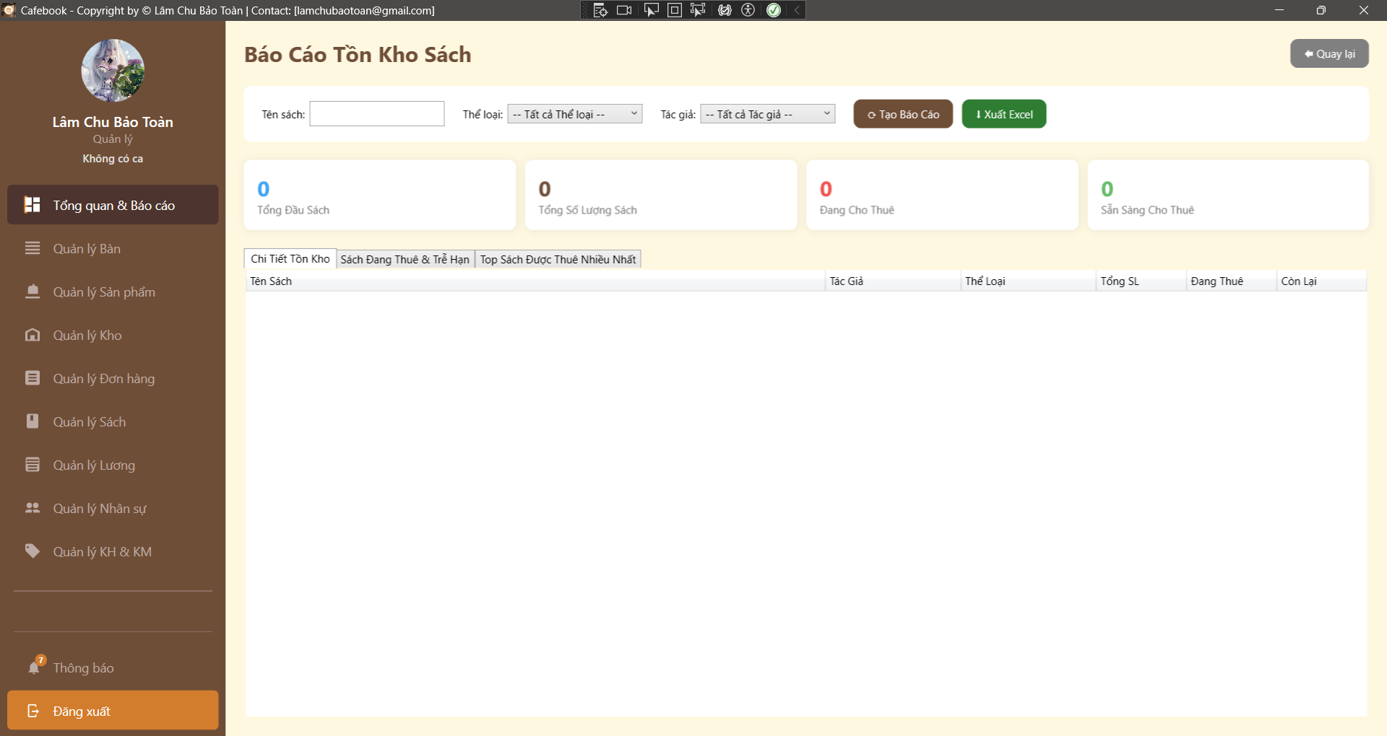
Test Case ID | Mô tả | Hành động | Điều kiện tiên quyết | Kết quả mong đợi | Kết quả thực tế | Kết quả
 |  |  |  |  |  | Vòng 1
 |  |  |  |  |  | Trạng thái
GUI_SHOW Trang Cài đặt hệ thống
GUI-SYS01 | Bố cục tổng thể & Tiêu đề | Quan sát màn hình Cấu hình hệ thống. |  | Tiêu đề hiển thị "CẤU HÌNH HỆ THỐNG", có nút "Quay lại" ở góc phải trên cùng. | Giao diện hiển thị đúng tiêu đề và nút quay lại chuẩn thiết kế. | Passed
GUI-SYS02 | Khung tìm kiếm & Thao tác | Quan sát khu vực thanh công cụ. |  | Có ô "Tìm nhanh" và nút "Làm mới" màu xanh đen/xám. | Thanh công cụ hiển thị đầy đủ ô nhập từ khóa và nút làm mới dữ liệu. | Passed
GUI-SYS03 | Hiển thị Group (Nhóm cấu hình) | Cuộn xem danh sách cấu hình. | Có dữ liệu cấu hình từ DB. | Các tham số được gom nhóm rõ ràng (Hệ thống Điểm thưởng, Thông tin cửa hàng, v.v.), có icon đi kèm. | Danh sách được gom nhóm hiển thị cực kỳ gọn gàng và phân tách rõ ràng theo từng khu vực nghiệp vụ. | Passed
GUI-SYS04 | Hiển thị chi tiết từng tham số | Quan sát 1 tham số bất kỳ. |  | Mỗi dòng gồm: Tên biến (in đậm), Mô tả ngắn, Ô nhập liệu chứa giá trị hiện tại, và nút "Lưu" màu xanh lá. | Các dòng tham số hiển thị đủ thông tin, ô nhập liệu và nút Lưu độc lập cho từng biến. | Passed
GUI-SYS05 | Mã hóa tham số nhạy cảm | Cuộn đến nhóm "Cấu hình hạ tầng & AI".2. Quan sát ô mật khẩu Wifi, SMTP, API Key. |  | Các ô chứa thông tin mật khẩu/khóa bảo mật phải được ẩn dưới dạng dấu sao (***). | [FAILED] Toàn bộ mật khẩu và API Key đều hiển thị dưới dạng văn bản (text thuần), người đứng sau có thể dễ dàng nhìn thấy và ghi lại. | Passed
FUNCTION_SHOW Trang Cài đặt hệ thống
...

Nhật ký hệ thống
Project Name | XÂY DỰNG HỆ THỐNG QUẢN LÝ VÀ ĐẶT BÀN CAFEBOOK TÍCH HỢP CHATBOT AI HỖ TRỢ TƯ VẤN
Module Code | Nhật ký hệ thống
 | Hoàn thành | Lỗi | Chưa kiểm tra | Bị chăn | Tổng số trường hợp thử nghiệm
Round 1 | 9 | 6 | 0 | 0 | 15
Round 2 | 15 | 0 | 0 | 0 | 15
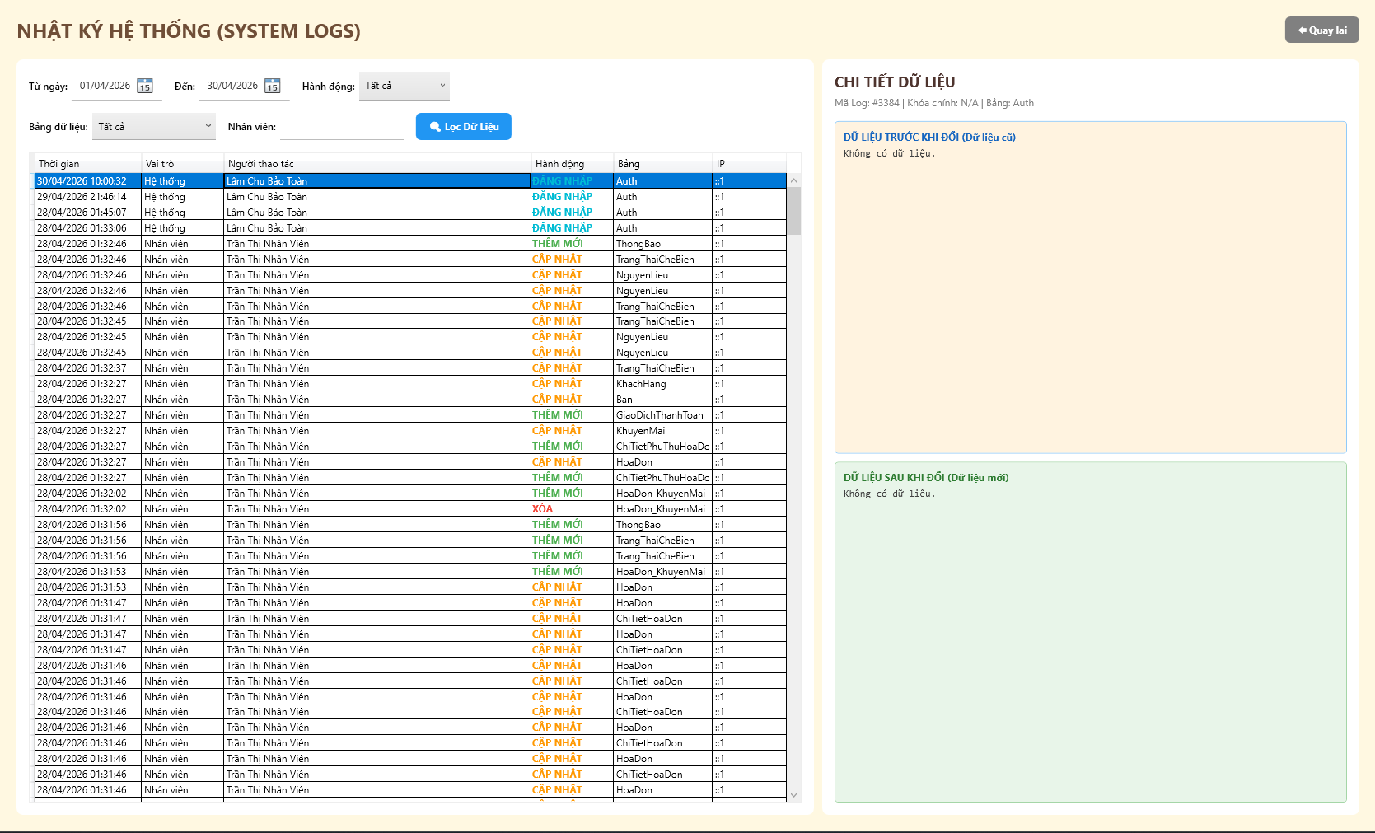
Test Case ID | Mô tả | Hành động | Điều kiện tiên quyết | Kết quả mong đợi | Kết quả thực tế | Kết quả
 |  |  |  |  |  | Vòng 1
 |  |  |  |  |  | Trạng thái
GUI_SHOW Nhật ký hệ thống
GUI-NK01 | [Từ ngày] Datepicker |  |  | - Hiển thị ngày hợp lệ. - Trạng thái: Enable | - Hiển thị ngày hợp lệ. - Trạng thái: Enable | Passed
GUI-NK02 | [Đến] Datepicker |  |  | - Hiển thị ngày hiện tại. - Trạng thái: Enable | - Hiển thị ngày hiện tại. - Trạng thái: Enable | Passed
GUI-NK03 | [Hành động] Dropdown |  |  | - Mặc định: Tất cả. - Trạng thái: Enable | - Mặc định: Tất cả. - Trạng thái: Enable | Passed
GUI-NK04 | [Bảng dữ liệu] Dropdown |  |  | - Mặc định: Tất cả. - Trạng thái: Enable | - Mặc định: Tất cả. - Trạng thái: Enable | Failed
GUI-NK05 | [Nhân viên] Textbox |  |  | - Text color: Black. - Trạng thái: Enable | - Text color: Black. - Trạng thái: Enable | Failed
GUI-NK06 | [Lọc Dữ Liệu] Button |  |  | - Text color: White. - Trạng thái: Enable | - Text color: White. - Trạng thái: Enable | Failed
...

Báo cáo & thống kê nhân sự
Project Name | XÂY DỰNG HỆ THỐNG QUẢN LÝ VÀ ĐẶT BÀN CAFEBOOK TÍCH HỢP CHATBOT AI HỖ TRỢ TƯ VẤN
Module Code | Báo cáo & thống kê nhân sự
 | Hoàn thành | Lỗi | Chưa kiểm tra | Bị chăn | Tổng số trường hợp thử nghiệm
Round 1 | 19 | 0 | 0 | 0 | 19
Round 2 | 19 | 0 | 0 | 0 | 19
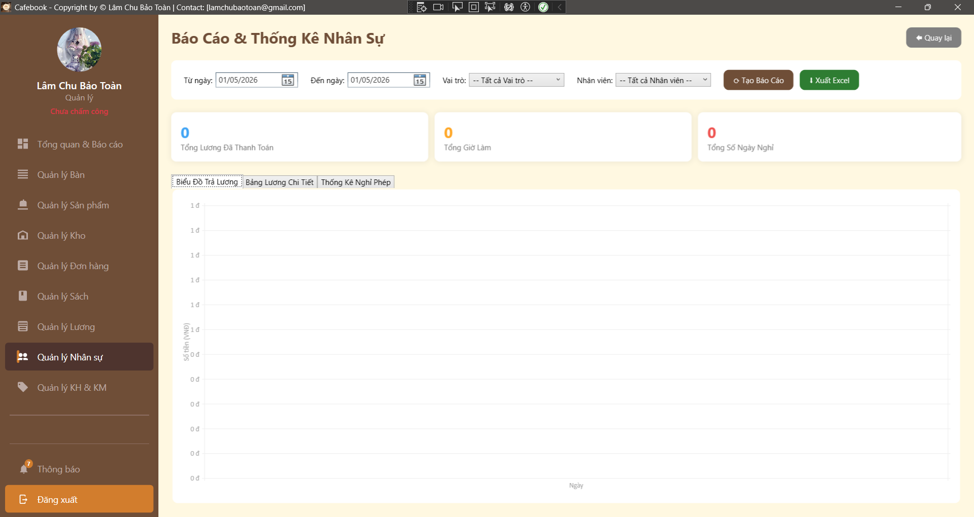
Test Case ID | Mô tả | Hành động | Điều kiện tiên quyết | Kết quả mong đợi | Kết quả thực tế | Kết quả
 |  |  |  |  |  | Vòng 1
 |  |  |  |  |  | Trạng thái
GUI_SHOW Trang Báo cáo & thống kê nhân sự
GUI-BCNS01 | Bố cục tổng thể & Tiêu đề | Quan sát màn hình Báo cáo. |  | - Tiêu đề "Báo Cáo & Thống Kê Nhân Sự". - Có nút "Quay lại" ở góc trên cùng. | - Tiêu đề "Báo Cáo & Thống Kê Nhân Sự". - Có nút "Quay lại" ở góc trên cùng. | Passed
GUI-BCNS02 | Khung bộ lọc tìm kiếm | Quan sát thanh công cụ bộ lọc. |  | - Có bộ lọc "Từ ngày", "Đến ngày". - Có Dropdown "Vai trò" và "Nhân viên". - Có nút "Tạo Báo Cáo" và "Xuất Excel". | - Có bộ lọc "Từ ngày", "Đến ngày". - Có Dropdown "Vai trò" và "Nhân viên". - Có nút "Tạo Báo Cáo" và "Xuất Excel". | Passed
GUI-BCNS03 | Khung KPI (Thống kê tổng quan) | Quan sát 3 thẻ (Card) bên dưới bộ lọc. |  | - Hiển thị 3 chỉ số: Tổng Lương Đã Thanh Toán, Tổng Giờ Làm, Tổng Số Ngày Nghỉ. - Các số liệu ban đầu (khi chưa load) phải hiển thị mặc định (vd: 0 hoặc đang loading). | - Hiển thị 3 chỉ số: Tổng Lương Đã Thanh Toán, Tổng Giờ Làm, Tổng Số Ngày Nghỉ. - Các số liệu ban đầu (khi chưa load) phải hiển thị mặc định (vd: 0 hoặc đang loading). | Passed
GUI-BCNS04 | Tab Control | Quan sát khu vực hiển thị chi tiết. |  | - Có 3 Tab: Biểu Đồ Trả Lương, Bảng Lương Chi Tiết, Thống Kê Nghỉ Phép. | - Có 3 Tab: Biểu Đồ Trả Lương, Bảng Lương Chi Tiết, Thống Kê Nghỉ Phép. | Passed
GUI-BCNS05 | Default Date (Ngày mặc định) | Vừa truy cập vào màn hình. |  | - "Từ ngày" tự động trỏ về ngày mùng 1 của tháng hiện tại. - "Đến ngày" tự động trỏ về ngày hôm nay. | - "Từ ngày" tự động trỏ về ngày mùng 1 của tháng hiện tại. - "Đến ngày" tự động trỏ về ngày hôm nay. | Passed
GUI-BCNS06 | Data Binding Dropdown | Click mở Dropdown Vai trò và Nhân viên. | Hệ thống có sẵn data. | - Dropdown Vai trò có mục "-- Tất cả Vai trò --" đứng đầu. - Dropdown Nhân viên có mục "-- Tất cả Nhân viên --" đứng đầu. | - Dropdown Vai trò có mục "-- Tất cả Vai trò --" đứng đầu. - Dropdown Nhân viên có mục "-- Tất cả Nhân viên --" đứng đầu. | Passed
...

Báo cáo hiệu suất nhân viên
Project Name | XÂY DỰNG HỆ THỐNG QUẢN LÝ VÀ ĐẶT BÀN CAFEBOOK TÍCH HỢP CHATBOT AI HỖ TRỢ TƯ VẤN
Module Code | Báo cáo hiệu suất nhân viên
 | Hoàn thành | Lỗi | Chưa kiểm tra | Bị chăn | Tổng số trường hợp thử nghiệm
Round 1 | 18 | 2 | 0 | 0 | 20
Round 2 | 20 | 0 | 0 | 0 | 20

Test Case ID | Mô tả | Hành động | Điều kiện tiên quyết | Kết quả mong đợi | Kết quả thực tế | Kết quả
 |  |  |  |  |  | Vòng 1
 |  |  |  |  |  | Trạng thái
GUI_SHOW Trang Báo cáo hiệu suất nhân viên
GUI-BCHS01 | Bố cục tổng thể & Tiêu đề | Quan sát màn hình Báo cáo Hiệu suất. |  | - Tiêu đề "Báo Cáo Hiệu Suất Nhân Viên". - Có nút "Quay lại" ở góc phải. | - Tiêu đề "Báo Cáo Hiệu Suất Nhân Viên". - Có nút "Quay lại" ở góc phải. | Passed
GUI-BCHS02 | Khung bộ lọc tìm kiếm | Quan sát thanh công cụ bộ lọc. |  | - Có "Từ ngày", "Đến ngày" (Mặc định tháng hiện tại). - Dropdown "Vai trò" (Mặc định Tất cả). - TextBox "Tên NV" trống. - Nút "Tạo Báo Cáo" (Nâu) và "Xuất Excel" (Xanh). | - Có "Từ ngày", "Đến ngày" (Mặc định tháng hiện tại). - Dropdown "Vai trò" (Mặc định Tất cả). - TextBox "Tên NV" trống. - Nút "Tạo Báo Cáo" (Nâu) và "Xuất Excel" (Xanh). | Passed
GUI-BCHS03 | Khung Thẻ KPI Tổng quan | Quan sát 4 thẻ KPI dưới bộ lọc. |  | - Hiển thị đủ 4 chỉ số: Tổng Doanh Thu Đã Bán, Tổng Giờ Làm, Tổng Số Ca, Tổng Lượt Hủy Món. - Mặc định hiển thị số 0 khi chưa load data. | - Hiển thị đủ 4 chỉ số: Tổng Doanh Thu Đã Bán, Tổng Giờ Làm, Tổng Số Ca, Tổng Lượt Hủy Món. - Mặc định hiển thị số 0 khi chưa load data. | Passed
GUI-BCHS04 | Tab Control Chi tiết | Quan sát khu vực hiển thị bảng dữ liệu. |  | - Có 3 Tab: Bán Hàng (Sales), Vận Hành (Operations), Chấm Công & Nghỉ Phép. | - Có 3 Tab: Bán Hàng (Sales), Vận Hành (Operations), Chấm Công & Nghỉ Phép. | Passed
GUI-BCHS05 | UI - Nổi bật màu sắc KPI | Quan sát màu sắc các thẻ KPI. |  | - Tiêu đề số liệu KPI có màu sắc phân biệt (Xanh, Vàng, Xanh lá, Đỏ) đúng với bản thiết kế UI. | - Tiêu đề số liệu KPI có màu sắc phân biệt (Xanh, Vàng, Xanh lá, Đỏ) đúng với bản thiết kế UI. | Passed
GUI-BCHS06 | Data Binding Dropdown Vai Trò | Click mở Dropdown "Vai trò". |  | - Tùy chọn đầu tiên phải là "-- Tất cả --". - Các tùy chọn bên dưới load đúng từ DB (Quản lý, Nhân viên, Pha chế...). | - Tùy chọn đầu tiên phải là "-- Tất cả --". - Các tùy chọn bên dưới load đúng từ DB (Quản lý, Nhân viên, Pha chế...). | Passed
...

Quản lý Báo cáo doanh thu
Project Name | XÂY DỰNG HỆ THỐNG QUẢN LÝ VÀ ĐẶT BÀN CAFEBOOK TÍCH HỢP CHATBOT AI HỖ TRỢ TƯ VẤN
Module Code | Quản lý Báo cáo doanh thu
 | Hoàn thành | Lỗi | Chưa kiểm tra | Bị chăn | Tổng số trường hợp thử nghiệm
Round 1 | 10 | 4 | 0 | 0 | 14
Round 2 | 14 | 0 | 0 | 0 | 14
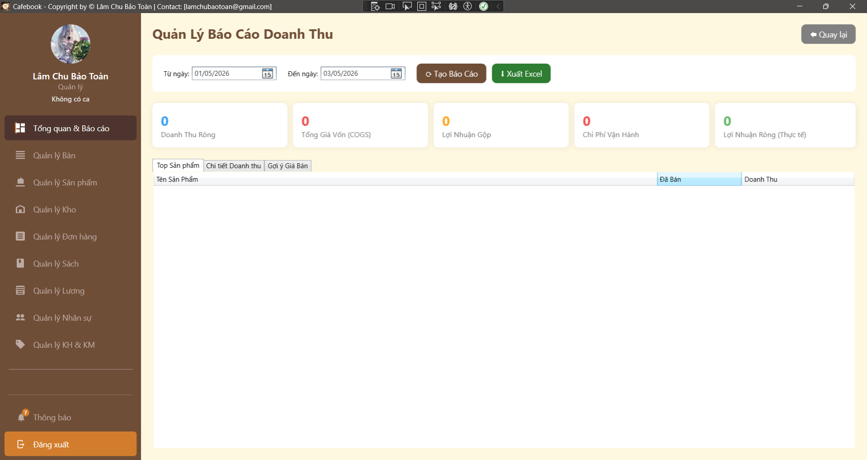
Test Case ID | Mô tả | Hành động | Điều kiện tiên quyết | Kết quả mong đợi | Kết quả thực tế | Kết quả
 |  |  |  |  |  | Vòng 1
 |  |  |  |  |  | Trạng thái
GUI_SHOW Trang Quản lý Báo cáo doanh thu
GUI-BCDT01 | Bố cục tổng thể & Tiêu đề | Quan sát màn hình Báo cáo Doanh thu. |  | - Tiêu đề "Quản Lý Báo Cáo Doanh Thu". - Có nút "Quay lại" ở góc phải. | Hiển thị đúng giao diện, tiêu đề và nút quay lại chuẩn thiết kế. | Passed
GUI-BCDT02 | Khung bộ lọc & Nút thao tác | Quan sát thanh công cụ bộ lọc. |  | - Có "Từ ngày", "Đến ngày" (Mặc định từ đầu tháng đến hiện tại). - Có nút "Tạo Báo Cáo" (Nâu) và "Xuất Excel" (Xanh). | Bộ lọc hiển thị đầy đủ, tự động lấy mốc thời gian từ ngày 1 đầu tháng đến ngày hiện tại. | Passed
GUI-BCDT03 | Khung Thẻ KPI Tổng quan | Quan sát 5 thẻ KPI bên dưới bộ lọc. |  | - Hiển thị đủ 5 chỉ số: Doanh Thu Ròng, Tổng Giá Vốn, Lợi Nhuận Gộp, Chi Phí Vận Hành, Lợi Nhuận Ròng. - Mặc định hiển thị 0 khi chưa load. | 5 thẻ KPI hiển thị rõ ràng, layout chia đều đẹp mắt, số liệu mặc định là 0. | Passed
GUI-BCDT04 | Tab Control Chi tiết | Quan sát khu vực hiển thị bảng dữ liệu. |  | - Có 3 Tab: Top Sản phẩm, Chi tiết Doanh thu, Gợi ý Giá Bán. | Hiển thị đủ 3 Tab điều hướng, tab Top Sản phẩm được focus mặc định. | Passed
FUNCTION_SHOW Trang Quản lý Báo cáo doanh thu
FUNC-BCDT01 | Tạo báo cáo mặc định | 1. Giữ nguyên bộ lọc thời gian hiện tại. 2. Nhấn "Tạo Báo Cáo". | Có dữ liệu bán hàng. | 1. Hiện Loading Overlay. 2. Nút bấm bị vô hiệu hóa tạm thời. 3. 5 thẻ KPI và 3 Tab cập nhật số liệu đồng bộ. | Loading mượt mà, nút bấm tự động khóa/mở, các số liệu KPI và bảng chi tiết đổ dữ liệu khớp nhau. | Passed
...

Dashboard & Thống kê tổng
Project Name | XÂY DỰNG HỆ THỐNG QUẢN LÝ VÀ ĐẶT BÀN CAFEBOOK TÍCH HỢP CHATBOT AI HỖ TRỢ TƯ VẤN
Module Code | Dashboard & Thống kê tổng
 | Hoàn thành | Lỗi | Chưa kiểm tra | Bị chăn | Tổng số trường hợp thử nghiệm
Round 1 | 23 | 1 | 0 | 0 | 24
Round 2 | 24 | 0 | 0 | 0 | 24
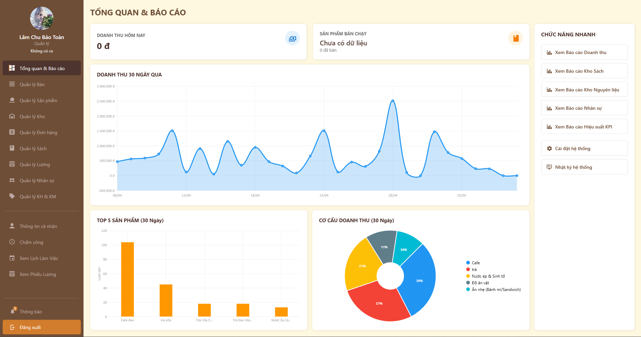 \
Test Case ID | Mô tả | Hành động | Điều kiện tiên quyết | Kết quả mong đợi | Kết quả thực tế | Kết quả
 |  |  |  |  |  | Vòng 1
 |  |  |  |  |  | Trạng thái
GUI SHOW Dashboard & Thống kê tổng
GUI-DASH01 | [Tổng quan & Báo cáo] Menu item |  |  | - Hiển thị đầu tiên, có nền nâu nổi bật (Active). - Trạng thái: Enable | - Hiển thị đầu tiên, có nền nâu nổi bật (Active). - Trạng thái: Enable | Passed
GUI-DASH02 | [Quản lý Bàn] Menu item |  |  | - Icon bàn kèm text. - Trạng thái: Enable | - Icon bàn kèm text. - Trạng thái: Enable | Passed
GUI-DASH03 | [Quản lý Sản phẩm] Menu item |  |  | - Icon nắp đậy thức ăn kèm text. - Trạng thái: Enable | - Icon nắp đậy thức ăn kèm text. - Trạng thái: Enable | Passed
GUI-DASH04 | [Quản lý Kho] Menu item |  |  | - Icon ngôi nhà/kho kèm text. - Trạng thái: Enable | - Icon ngôi nhà/kho kèm text. - Trạng thái: Enable | Passed
GUI-DASH05 | [Quản lý Đơn hàng] Menu item |  |  | - Icon danh sách kèm text. - Trạng thái: Enable | - Icon danh sách kèm text. - Trạng thái: Enable | Passed
GUI-DASH06 | [Quản lý Sách] Menu item |  |  | - Icon quyển sách kèm text. - Trạng thái: Enable | - Icon quyển sách kèm text. - Trạng thái: Enable | Passed
...

